E166
INFO | SymPer | Pip/Y | Trd/Y | RF=MaxPrf/Y/DD | PF | DD/LastDD | iDD | MO/Spred | SD | MO/SD | iRF=MaxPrf/iDD | W/L*W% | = | RISK=PF*RF | Magic | Mod | HL | HLk | TR | TRk | IN | Ik | Del | BrkBck | Inv | D | Iprice | S | P | PM1 | PM2 | Tk | TS | Out | OTr | Oprc | OD | Oprf | Wknd | A | a | AtrLim | tk | T0 | T1 | tp | start | 37987 | 37991 | 2004-01-06 | 2004-01-07 | 2004-01-08 | 2004-01-12 | 2004-01-13 | 2004-01-14 | 2004-01-15 | 2004-01-19 | 2004-01-20 | 2004-01-21 | 2004-01-22 | 2004-01-26 | 2004-01-27 | 2004-01-28 | 2004-01-29 | 2004-02-02 | 2004-02-03 | 2004-02-04 | 2004-02-05 | 2004-02-09 | 2004-02-10 | 2004-02-11 | 2004-02-12 | 2004-02-16 | 2004-02-17 | 2004-02-18 | 2004-02-19 | 2004-02-23 | 2004-02-24 | 2004-02-25 | 2004-02-26 | 2004-03-01 | 2004-03-02 | 2004-03-03 | 2004-03-04 | 2004-03-08 | 2004-03-09 | 2004-03-10 | 2004-03-11 | 2004-03-15 | 2004-03-16 | 2004-03-17 | 2004-03-18 | 2004-03-22 | 2004-03-23 | 2004-03-24 | 2004-03-25 | 2004-03-29 | 2004-03-30 | 2004-03-31 | 2004-04-01 | 2004-04-05 | 2004-04-06 | 2004-04-07 | 2004-04-08 | 2004-04-12 | 2004-04-13 | 2004-04-14 | 2004-04-15 | 2004-04-19 | 2004-04-20 | 2004-04-21 | 2004-04-22 | 2004-04-26 | 2004-04-27 | 2004-04-28 | 2004-04-29 | 2004-05-03 | 2004-05-04 | 2004-05-05 | 2004-05-06 | 2004-05-10 | 2004-05-11 | 2004-05-12 | 2004-05-13 | 2004-05-17 | 2004-05-18 | 2004-05-19 | 2004-05-20 | 2004-05-24 | 2004-05-25 | 2004-05-26 | 2004-05-27 | 2004-05-31 | 2004-06-11 | 2004-06-14 | 2004-06-15 | 2004-06-16 | 2004-06-17 | 2004-06-18 | 2004-06-21 | 2004-06-22 | 2004-06-23 | 2004-06-24 | 2004-06-25 | 2004-06-28 | 2004-06-29 | 2004-06-30 | 2004-07-01 | 2004-07-02 | 2004-07-06 | 2004-07-07 | 2004-07-08 | 2004-07-09 | 2004-07-12 | 2004-07-13 | 2004-07-14 | 2004-07-15 | 2004-07-16 | 2004-07-19 | 2004-07-20 | 2004-07-21 | 2004-07-22 | 2004-07-23 | 2004-07-26 | 2004-07-27 | 2004-07-28 | 2004-07-29 | 2004-07-30 | 2004-08-02 | 2004-08-03 | 2004-08-04 | 2004-08-05 | 2004-08-06 | 2004-08-09 | 2004-08-10 | 2004-08-11 | 2004-08-12 | 2004-08-13 | 2004-08-16 | 2004-08-17 | 2004-08-18 | 2004-08-19 | 2004-08-20 | 2004-08-23 | 2004-08-24 | 2004-08-25 | 2004-08-26 | 2004-08-27 | 2004-08-30 | 2004-08-31 | 2004-09-01 | 2004-09-02 | 2004-09-03 | 2004-09-07 | 2004-09-08 | 2004-09-09 | 2004-09-10 | 2004-09-13 | 2004-09-14 | 2004-09-15 | 2004-09-16 | 2004-09-17 | 2004-09-20 | 2004-09-21 | 2004-09-22 | 2004-09-23 | 2004-09-24 | 2004-09-27 | 2004-09-28 | 2004-09-29 | 2004-09-30 | 2004-10-01 | 2004-10-04 | 2004-10-05 | 2004-10-06 | 2004-10-07 | 2004-10-08 | 2004-10-11 | 2004-10-12 | 2004-10-13 | 2004-10-14 | 2004-10-15 | 2004-10-18 | 2004-10-19 | 2004-10-20 | 2004-10-21 | 2004-10-22 | 2004-10-25 | 2004-10-26 | 2004-10-27 | 2004-10-28 | 2004-10-29 | 2004-11-01 | 2004-11-02 | 2004-11-03 | 2004-11-04 | 2004-11-05 | 2004-11-08 | 2004-11-09 | 2004-11-10 | 2004-11-11 | 2004-11-12 | 2004-11-15 | 2004-11-16 | 2004-11-17 | 2004-11-18 | 2004-11-19 | 2004-11-22 | 2004-11-23 | 2004-11-24 | 2004-11-26 | 2004-11-29 | 2004-11-30 | 2004-12-01
FA$T200.925 2004.01.01-2023.05.01, Sprd=50, StpLev=50, Swaps=-6.28, OPT-2006.01.02-2019.12.30 | EURUSD60 | 262 | 12 | 0.43 | 1.64 | 625_84 | 1090 | 0.43 | 92 | 4.8 | 20 | 1.2*59 = | 72 | 0.7 | 1661788527 | 2 | 1 | 4 | -3 | 4 | -7 | 4 | 1 | -5 | 0 | -2 | 1 | -1 | 6 | 0 | 4 | -1 | 1 | 0 | 0 | 3 | 1 | -3 | 1 | 15 | 5 | 0 | 0 | 0 | 8 | 1 |  | 0 | 0 | 0 | 0 | 0 | 0 | 0 | 0 | 0 | 0 | 0 | 0 | 0 | 0 | 0 | 0 | 0 | 0 | 0 | 0 | 0 | 0 | 0 | 0 | 0 | 0 | 0 | 0 | 0 | 0 | 0 | 0 | 0 | 0 | 0 | -19 | -44 | -66 | 172 | 216 | 216 | 216 | 216 | 216 | 216 | 216 | 216 | 214 | 190 | 156 | 60 | 31 | 31 | 31 | 31 | 31 | 31 | 31 | 31 | 31 | 31 | 31 | 31 | 31 | 31 | 31 | 31 | 31 | 31 | 31 | 31 | 31 | 31 | 31 | 31 | 31 | 31 | 31 | -8 | -79 | -79 | -79 | -79 | -79 | -79 | -79 | -79 | -79 | -79 | -79 | -79 | -79 | -79 | -79 | -79 | -79 | -79 | -79 | -79 | -79 | -79 | -79 | -79 | -79 | -79 | -79 | -79 | -79 | -79 | -79 | -79 | -79 | -79 | -79 | -79 | -98 | 31 | 26 | 141 | 141 | 141 | 141 | 141 | 141 | 141 | 141 | 141 | 141 | 141 | 141 | 141 | 141 | 141 | 141 | 141 | 141 | 141 | 141 | 141 | 141 | 141 | 141 | 141 | 141 | 141 | 141 | 141 | 141 | 141 | 141 | 141 | 141 | 141 | 141 | 141 | 141 | 141 | 141 | 141 | 141 | 141 | 141 | 141 | 141 | 141 | 141 | 141 | 141 | 133 | 227 | 310 | 336 | 336 | 336 | 336 | 336 | 336 | 336 | 336 | 336 | 336 | 338 | 388 | 405 | 406 | 313 | 299 | 334 | 303 | 337 | 477 | 419 | 419 | 419 | 419 | 419 | 419 | 419 | 419 | 427 | 432 | 450 | 335 | 339 | 371 | 418 | 515
FA$T200.925 2004.01.01-2023.04.07, Sprd=50, StpLev=50, Swaps=-6.29, OPT-2006.01.02-2019.12.30 | EURUSD60 | 267 | 12 | 0.42 | 1.65 | 628_0 | 1098 | 0.44 | 92 | 4.8 | 20 | 1.2*59 = | 72 | 1 | 1661788527 | 2 | 1 | 4 | -3 | 4 | -7 | 4 | 1 | -5 | 0 | -2 | 1 | -1 | 6 | 0 | 4 | -1 | 1 | 0 | 0 | 3 | 1 | -3 | 1 | 15 | 5 | 0 | 0 | 0 | 8 | 1 |  | 0 | 0 | 0 | 0 | 0 | 0 | 0 | 0 | 0 | 0 | 0 | 0 | 0 | 0 | 0 | 0 | 0 | 0 | 0 | 0 | 0 | 0 | 0 | 0 | 0 | 0 | 0 | 0 | 0 | 0 | 0 | 0 | 0 | 0 | 0 | -19 | -43 | -66 | 173 | 217 | 217 | 217 | 217 | 217 | 217 | 217 | 217 | 215 | 191 | 157 | 60 | 31 | 31 | 31 | 31 | 31 | 31 | 31 | 31 | 31 | 31 | 31 | 31 | 31 | 31 | 31 | 31 | 31 | 31 | 31 | 31 | 31 | 31 | 31 | 31 | 31 | 31 | 31 | -8 | -80 | -80 | -80 | -80 | -80 | -80 | -80 | -80 | -80 | -80 | -80 | -80 | -80 | -80 | -80 | -80 | -80 | -80 | -80 | -80 | -80 | -80 | -80 | -80 | -80 | -80 | -80 | -80 | -80 | -80 | -80 | -80 | -80 | -80 | -80 | -80 | -99 | 31 | 26 | 141 | 141 | 141 | 141 | 141 | 141 | 141 | 141 | 141 | 141 | 141 | 141 | 141 | 141 | 141 | 141 | 141 | 141 | 141 | 141 | 141 | 141 | 141 | 141 | 141 | 141 | 141 | 141 | 141 | 141 | 141 | 141 | 141 | 141 | 141 | 141 | 141 | 141 | 141 | 141 | 141 | 141 | 141 | 141 | 141 | 141 | 141 | 141 | 141 | 141 | 133 | 228 | 310 | 336 | 336 | 336 | 336 | 336 | 336 | 336 | 336 | 336 | 336 | 338 | 388 | 405 | 406 | 313 | 299 | 332 | 301 | 335 | 475 | 418 | 418 | 418 | 418 | 418 | 418 | 418 | 418 | 426 | 432 | 450 | 335 | 339 | 371 | 419 | 516

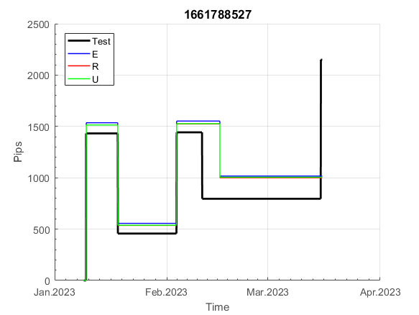
 | 1661788527 | 1661788527
 | 0 | 0
 | 0 | 0
 | 0 | 0
 | 0 | 0
 | 0 | 0
 | 0 | 0
 | 0 | 0
 | 0 | 0
 | 0 | 0
 | 0 | 0
 | 0 | 0
 | 0 | 0
 | 0 | 0
 | 0 | 0
 | 0 | 0
 | 0 | 0
 | 0 | 0
 | 0 | 0
 | 0 | 0
 | 0 | 0
 | 0 | 0
 | 0 | 0
 | 0 | 0
 | 0 | 0
 | 0 | 0
 | 0 | 0
 | -19 | -19
 | -44 | -43
 | -66 | -66
 | 172 | 173
 | 216 | 217
 | 216 | 217
 | 216 | 217
 | 216 | 217
 | 216 | 217
 | 216 | 217
 | 216 | 217
 | 216 | 217
 | 214 | 215
 | 190 | 191
 | 156 | 157
 | 60 | 60
 | 31 | 31
 | 31 | 31
 | 31 | 31
 | 31 | 31
 | 31 | 31
 | 31 | 31
 | 31 | 31
 | 31 | 31
...
 |  |  |  |  |  |  |  |  |  |  |  |  |  |  |  |  |  |  |  |  |  |  |  | 0.99999797442
 |  |  |  |  |  |  |  |  |  |  |  |  |  |  |  |  |  |  |  |  |  |  |  | #DIV/0!
 |  |  |  |  |  |  |  |  |  |  |  |  |  |  |  |  |  |  |  |  |  |  |  | #DIV/0!
 |  |  |  |  |  |  |  |  |  |  |  |  |  |  |  |  |  |  |  |  |  |  |  | #DIV/0!

E19021
INFO | SymPer | Pip/Y | Trd/Y | RF=MaxPrf/Y/DD | PF | DD/LastDD | iDD | MO/Spred | SD | MO/SD | iRF=MaxPrf/iDD | W/L*W% | = | RISK=PF*RF | Magic | Mod | HL | HLk | TR | TRk | IN | Ik | Del | BrkBck | Inv | D | Iprice | S | P | PM1 | PM2 | Tk | TS | Out | OTr | Oprc | OD | Oprf | Wknd | A | a | AtrLim | tk | T0 | T1 | tp | start | 37987 | 37991 | 2004-01-06 | 2004-01-07 | 2004-01-08 | 2004-01-12 | 2004-01-13 | 2004-01-14 | 2004-01-15 | 2004-01-19 | 2004-01-20 | 2004-01-21 | 2004-01-22 | 2004-01-26 | 2004-01-27 | 2004-01-28 | 2004-01-29 | 2004-02-02 | 2004-02-03 | 2004-02-04 | 2004-02-05 | 2004-02-09 | 2004-02-10 | 2004-02-11 | 2004-02-12 | 2004-02-16 | 2004-02-17 | 2004-02-18 | 2004-02-19 | 2004-02-23 | 2004-02-24 | 2004-02-25 | 2004-02-26 | 2004-03-01 | 2004-03-02 | 2004-03-03 | 2004-03-04 | 2004-03-08 | 2004-03-09 | 2004-03-10 | 2004-03-11 | 2004-03-15 | 2004-03-16 | 2004-03-17 | 2004-03-18 | 2004-03-22 | 2004-03-23 | 2004-03-24 | 2004-03-25 | 2004-03-29 | 2004-03-30 | 2004-03-31 | 2004-04-01 | 2004-04-05 | 2004-04-06 | 2004-04-07 | 2004-04-08 | 2004-04-12 | 2004-04-13 | 2004-04-14 | 2004-04-15 | 2004-04-19 | 2004-04-20 | 2004-04-21 | 2004-04-22 | 2004-04-26 | 2004-04-27 | 2004-04-28 | 2004-04-29 | 2004-05-03 | 2004-05-04 | 2004-05-05 | 2004-05-06 | 2004-05-10 | 2004-05-11 | 2004-05-12 | 2004-05-13 | 2004-05-17 | 2004-05-18 | 2004-05-19 | 2004-05-20 | 2004-05-24 | 2004-05-25 | 2004-05-26 | 2004-05-27 | 2004-05-31 | 2004-06-11 | 2004-06-14 | 2004-06-15 | 2004-06-16 | 2004-06-17 | 2004-06-18 | 2004-06-21 | 2004-06-22 | 2004-06-23 | 2004-06-24 | 2004-06-25 | 2004-06-28 | 2004-06-29 | 2004-06-30 | 2004-07-01 | 2004-07-02 | 2004-07-06 | 2004-07-07 | 2004-07-08 | 2004-07-09 | 2004-07-12 | 2004-07-13 | 2004-07-14 | 2004-07-15 | 2004-07-16 | 2004-07-19 | 2004-07-20 | 2004-07-21 | 2004-07-22 | 2004-07-23 | 2004-07-26 | 2004-07-27 | 2004-07-28 | 2004-07-29 | 2004-07-30 | 2004-08-02 | 2004-08-03 | 2004-08-04 | 2004-08-05 | 2004-08-06 | 2004-08-09 | 2004-08-10 | 2004-08-11 | 2004-08-12 | 2004-08-13 | 2004-08-16 | 2004-08-17 | 2004-08-18 | 2004-08-19 | 2004-08-20 | 2004-08-23 | 2004-08-24 | 2004-08-25 | 2004-08-26 | 2004-08-27 | 2004-08-30 | 2004-08-31 | 2004-09-01 | 2004-09-02 | 2004-09-03 | 2004-09-07 | 2004-09-08 | 2004-09-09 | 2004-09-10 | 2004-09-13 | 2004-09-14 | 2004-09-15 | 2004-09-16 | 2004-09-17 | 2004-09-20 | 2004-09-21 | 2004-09-22 | 2004-09-23 | 2004-09-24 | 2004-09-27 | 2004-09-28 | 2004-09-29 | 2004-09-30 | 2004-10-01 | 2004-10-04 | 2004-10-05 | 2004-10-06 | 2004-10-07 | 2004-10-08 | 2004-10-11 | 2004-10-12 | 2004-10-13 | 2004-10-14 | 2004-10-15 | 2004-10-18 | 2004-10-19 | 2004-10-20 | 2004-10-21 | 2004-10-22 | 2004-10-25 | 2004-10-26 | 2004-10-27 | 2004-10-28 | 2004-10-29 | 2004-11-01 | 2004-11-02 | 2004-11-03 | 2004-11-04 | 2004-11-05 | 2004-11-08 | 2004-11-09 | 2004-11-10 | 2004-11-11 | 2004-11-12 | 2004-11-15 | 2004-11-16 | 2004-11-17 | 2004-11-18 | 2004-11-19 | 2004-11-22 | 2004-11-23 | 2004-11-24 | 2004-11-26 | 2004-11-29 | 2004-11-30 | 2004-12-01
FA$T200.925 2004.01.01-2023.05.01, Sprd=50, StpLev=50, Swaps=-6.28, OPT-2010.01.04-2021.12.30 | EURUSD60 | 109 | 6 | 0.29 | 1.96 | 377_4 | 426 | 0.38 | 64 | 5.9 | 44 | 1.4*62 = | 86 | 0.6 | 1902183089 | 2 | 2 | 8 | 2 | 6 | 4 | 6 | 1 | 2 | 0 | 2 | 1 | 4 | 7 | 0 | 0 | 2 | 0 | 1 | 1 | 3 | 0 | 0 | 2 | 15 | 5 | 0 | 0 | 4 | 7 | 1 |  | 0 | 0 | 0 | 0 | 0 | 0 | 0 | 0 | 0 | 0 | 0 | 0 | 0 | 0 | -16 | 109 | 161 | 161 | 161 | 161 | 161 | 161 | 161 | 161 | 136 | 118 | 163 | 163 | 163 | 163 | 163 | 163 | 163 | 206 | 206 | 206 | 206 | 206 | 206 | 206 | 206 | 206 | 206 | 206 | 206 | 206 | 206 | 206 | 206 | 206 | 206 | 206 | 206 | 206 | 206 | 206 | 206 | 206 | 206 | 206 | 206 | 206 | 206 | 206 | 206 | 206 | 206 | 206 | 206 | 206 | 206 | 206 | 206 | 206 | 206 | 206 | 206 | 206 | 206 | 204 | 262 | 232 | 210 | 300 | 300 | 300 | 300 | 300 | 300 | 300 | 300 | 300 | 300 | 300 | 300 | 300 | 300 | 300 | 300 | 300 | 300 | 300 | 300 | 300 | 300 | 300 | 300 | 300 | 300 | 300 | 300 | 300 | 300 | 300 | 300 | 300 | 300 | 300 | 300 | 300 | 300 | 300 | 300 | 300 | 300 | 300 | 300 | 300 | 300 | 300 | 300 | 300 | 300 | 300 | 300 | 300 | 300 | 300 | 300 | 300 | 300 | 300 | 300 | 300 | 300 | 300 | 300 | 300 | 300 | 300 | 300 | 300 | 300 | 300 | 300 | 300 | 300 | 300 | 300 | 300 | 300 | 300 | 300 | 300 | 273 | 275 | 258 | 251 | 318 | 318 | 318 | 318 | 318 | 318 | 318 | 318 | 318 | 318 | 354 | 354 | 354 | 354 | 354 | 354 | 354 | 354 | 354 | 354 | 354 | 354 | 354 | 354 | 354 | 354 | 354 | 354 | 354 | 354 | 354 | 354 | 354 | 354 | 354 | 354 | 354 | 354 | 354
FA$T200.925 2004.01.01-2023.04.07, Sprd=50, StpLev=50, Swaps=-6.29, OPT-2010.01.04-2021.12.30 | EURUSD60 | 110 | 6 | 0.29 | 1.97 | 376_4 | 424 | 0.38 | 64 | 5.9 | 44 | 1.4*61 = | 88 | 0.5 | 1902183089 | 2 | 2 | 8 | 2 | 6 | 4 | 6 | 1 | 2 | 0 | 2 | 1 | 4 | 7 | 0 | 0 | 2 | 0 | 1 | 1 | 3 | 0 | 0 | 2 | 15 | 5 | 0 | 0 | 4 | 7 | 1 |  | 0 | 0 | 0 | 0 | 0 | 0 | 0 | 0 | 0 | 0 | 0 | 0 | 0 | 0 | -16 | 109 | 161 | 161 | 161 | 161 | 161 | 161 | 161 | 161 | 136 | 118 | 163 | 163 | 163 | 163 | 163 | 163 | 163 | 206 | 206 | 206 | 206 | 206 | 206 | 206 | 206 | 206 | 206 | 206 | 206 | 206 | 206 | 206 | 206 | 206 | 206 | 206 | 206 | 206 | 206 | 206 | 206 | 206 | 206 | 206 | 206 | 206 | 206 | 206 | 206 | 206 | 206 | 206 | 206 | 206 | 206 | 206 | 206 | 206 | 206 | 206 | 206 | 206 | 206 | 204 | 262 | 232 | 210 | 300 | 300 | 300 | 300 | 300 | 300 | 300 | 300 | 300 | 300 | 300 | 300 | 300 | 300 | 300 | 300 | 300 | 300 | 300 | 300 | 300 | 300 | 300 | 300 | 300 | 300 | 300 | 300 | 300 | 300 | 300 | 300 | 300 | 300 | 300 | 300 | 300 | 300 | 300 | 300 | 300 | 300 | 300 | 300 | 300 | 300 | 300 | 300 | 300 | 300 | 300 | 300 | 300 | 300 | 300 | 300 | 300 | 300 | 300 | 300 | 300 | 300 | 300 | 300 | 300 | 300 | 300 | 300 | 300 | 300 | 300 | 300 | 300 | 300 | 300 | 300 | 300 | 300 | 300 | 300 | 300 | 273 | 276 | 259 | 253 | 320 | 320 | 320 | 320 | 320 | 320 | 320 | 320 | 320 | 320 | 356 | 356 | 356 | 356 | 356 | 356 | 356 | 356 | 356 | 356 | 356 | 356 | 356 | 356 | 356 | 356 | 356 | 356 | 356 | 356 | 356 | 356 | 356 | 356 | 356 | 356 | 356 | 356 | 356

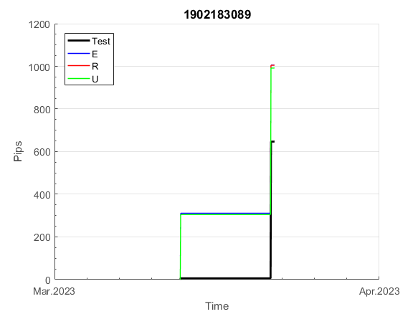
 | 1902183089 | 1902183089
 | 0 | 0
 | 0 | 0
 | 0 | 0
 | 0 | 0
 | 0 | 0
 | -16 | -16
 | 109 | 109
 | 161 | 161
 | 161 | 161
 | 161 | 161
 | 161 | 161
 | 161 | 161
 | 161 | 161
 | 161 | 161
 | 161 | 161
 | 136 | 136
 | 118 | 118
 | 163 | 163
 | 163 | 163
 | 163 | 163
 | 163 | 163
 | 163 | 163
 | 163 | 163
 | 163 | 163
 | 206 | 206
 | 206 | 206
 | 206 | 206
 | 206 | 206
 | 206 | 206
 | 206 | 206
 | 206 | 206
 | 206 | 206
 | 206 | 206
 | 206 | 206
 | 206 | 206
 | 206 | 206
 | 206 | 206
 | 206 | 206
 | 206 | 206
 | 206 | 206
 | 206 | 206
 | 206 | 206
 | 206 | 206
 | 206 | 206
 | 206 | 206
 | 206 | 206
 | 206 | 206
 | 206 | 206
 | 206 | 206
 | 206 | 206
...
 |  |  |  |  |  |  |  |  |  |  |  |  |  |  |  |  |  |  |  |  |  |  |  | 0.99999932264
 |  |  |  |  |  |  |  |  |  |  |  |  |  |  |  |  |  |  |  |  |  |  |  | #DIV/0!
 |  |  |  |  |  |  |  |  |  |  |  |  |  |  |  |  |  |  |  |  |  |  |  | #DIV/0!
 |  |  |  |  |  |  |  |  |  |  |  |  |  |  |  |  |  |  |  |  |  |  |  | #DIV/0!

E1906
INFO | SymPer | Pip/Y | Trd/Y | RF=MaxPrf/Y/DD | PF | DD/LastDD | iDD | MO/Spred | SD | MO/SD | iRF=MaxPrf/iDD | W/L*W% | = | RISK=PF*RF | Magic | Mod | HL | HLk | TR | TRk | IN | Ik | Del | BrkBck | Inv | D | Iprice | S | P | PM1 | PM2 | Tk | TS | Out | OTr | Oprc | OD | Oprf | Wknd | A | a | AtrLim | tk | T0 | T1 | tp | start | 37987 | 37991 | 2004-01-06 | 2004-01-07 | 2004-01-08 | 2004-01-12 | 2004-01-13 | 2004-01-14 | 2004-01-15 | 2004-01-19 | 2004-01-20 | 2004-01-21 | 2004-01-22 | 2004-01-26 | 2004-01-27 | 2004-01-28 | 2004-01-29 | 2004-02-02 | 2004-02-03 | 2004-02-04 | 2004-02-05 | 2004-02-09 | 2004-02-10 | 2004-02-11 | 2004-02-12 | 2004-02-16 | 2004-02-17 | 2004-02-18 | 2004-02-19 | 2004-02-23 | 2004-02-24 | 2004-02-25 | 2004-02-26 | 2004-03-01 | 2004-03-02 | 2004-03-03 | 2004-03-04 | 2004-03-08 | 2004-03-09 | 2004-03-10 | 2004-03-11 | 2004-03-15 | 2004-03-16 | 2004-03-17 | 2004-03-18 | 2004-03-22 | 2004-03-23 | 2004-03-24 | 2004-03-25 | 2004-03-29 | 2004-03-30 | 2004-03-31 | 2004-04-01 | 2004-04-05 | 2004-04-06 | 2004-04-07 | 2004-04-08 | 2004-04-12 | 2004-04-13 | 2004-04-14 | 2004-04-15 | 2004-04-19 | 2004-04-20 | 2004-04-21 | 2004-04-22 | 2004-04-26 | 2004-04-27 | 2004-04-28 | 2004-04-29 | 2004-05-03 | 2004-05-04 | 2004-05-05 | 2004-05-06 | 2004-05-10 | 2004-05-11 | 2004-05-12 | 2004-05-13 | 2004-05-17 | 2004-05-18 | 2004-05-19 | 2004-05-20 | 2004-05-24 | 2004-05-25 | 2004-05-26 | 2004-05-27 | 2004-05-31 | 2004-06-11 | 2004-06-14 | 2004-06-15 | 2004-06-16 | 2004-06-17 | 2004-06-18 | 2004-06-21 | 2004-06-22 | 2004-06-23 | 2004-06-24 | 2004-06-25 | 2004-06-28 | 2004-06-29 | 2004-06-30 | 2004-07-01 | 2004-07-02 | 2004-07-06 | 2004-07-07 | 2004-07-08 | 2004-07-09 | 2004-07-12 | 2004-07-13 | 2004-07-14 | 2004-07-15 | 2004-07-16 | 2004-07-19 | 2004-07-20 | 2004-07-21 | 2004-07-22 | 2004-07-23 | 2004-07-26 | 2004-07-27 | 2004-07-28 | 2004-07-29 | 2004-07-30 | 2004-08-02 | 2004-08-03 | 2004-08-04 | 2004-08-05 | 2004-08-06 | 2004-08-09 | 2004-08-10 | 2004-08-11 | 2004-08-12 | 2004-08-13 | 2004-08-16 | 2004-08-17 | 2004-08-18 | 2004-08-19 | 2004-08-20 | 2004-08-23 | 2004-08-24 | 2004-08-25 | 2004-08-26 | 2004-08-27 | 2004-08-30 | 2004-08-31 | 2004-09-01 | 2004-09-02 | 2004-09-03 | 2004-09-07 | 2004-09-08 | 2004-09-09 | 2004-09-10 | 2004-09-13 | 2004-09-14 | 2004-09-15 | 2004-09-16 | 2004-09-17 | 2004-09-20 | 2004-09-21 | 2004-09-22 | 2004-09-23 | 2004-09-24 | 2004-09-27 | 2004-09-28 | 2004-09-29 | 2004-09-30 | 2004-10-01 | 2004-10-04 | 2004-10-05 | 2004-10-06 | 2004-10-07 | 2004-10-08 | 2004-10-11 | 2004-10-12 | 2004-10-13 | 2004-10-14 | 2004-10-15 | 2004-10-18 | 2004-10-19 | 2004-10-20 | 2004-10-21 | 2004-10-22 | 2004-10-25 | 2004-10-26 | 2004-10-27 | 2004-10-28 | 2004-10-29 | 2004-11-01 | 2004-11-02 | 2004-11-03 | 2004-11-04 | 2004-11-05 | 2004-11-08 | 2004-11-09 | 2004-11-10 | 2004-11-11 | 2004-11-12 | 2004-11-15 | 2004-11-16 | 2004-11-17 | 2004-11-18 | 2004-11-19 | 2004-11-22 | 2004-11-23 | 2004-11-24 | 2004-11-26 | 2004-11-29 | 2004-11-30 | 2004-12-01
FA$T200.925 2004.01.01-2023.05.01, Sprd=50, StpLev=50, Swaps=-6.28, OPT-2010.01.04-2021.12.30 | EURUSD60 | 123 | 7 | 0.36 | 2.36 | 347_19 | 376 | 0.34 | 45 | 7.6 | 45 | 1.8*59 = | 107 | 0.8 | 1906344657 | 2 | 3 | 3 | 5 | 4 | 1 | 8 | 1 | 2 | 0 | 4 | 1 | 4 | 6 | 2 | 2 | -3 | 0 | 1 | 1 | 3 | 1 | 0 | 0 | 15 | 5 | 0 | 0 | 5 | 3 | 1 |  | 0 | 0 | 0 | 0 | 0 | 0 | 0 | 0 | 0 | 0 | 0 | 0 | 0 | 0 | 0 | 0 | 0 | 0 | 0 | 0 | 0 | 0 | 0 | 0 | 0 | 0 | 0 | 0 | 0 | 0 | 0 | 0 | 0 | 0 | 0 | 0 | 0 | 0 | 0 | 0 | 0 | 0 | 0 | 0 | 0 | 0 | 0 | -21 | -4 | -4 | -4 | -4 | -4 | -4 | -4 | -4 | -4 | -4 | -4 | -4 | -4 | -4 | -4 | -4 | -4 | -4 | -4 | -4 | -4 | -4 | -4 | -4 | -4 | -4 | -4 | -4 | -4 | -4 | -4 | -4 | -4 | -4 | -4 | -4 | -4 | -4 | -4 | -4 | -4 | -4 | -4 | -4 | -4 | -4 | -4 | -4 | -4 | -4 | -4 | -4 | -4 | -4 | -4 | -4 | -4 | -4 | -4 | -4 | -4 | -4 | -4 | -4 | -4 | -4 | -4 | -4 | -4 | -4 | -4 | -4 | -4 | -4 | -4 | -4 | -4 | -4 | -4 | -4 | -4 | -4 | -4 | -4 | -4 | -4 | -4 | -4 | -4 | -4 | -4 | -4 | -4 | -4 | -4 | -4 | -15 | -26 | 41 | 70 | 70 | 70 | 70 | 70 | 70 | 70 | 70 | 70 | 70 | 70 | 70 | 70 | 70 | 70 | 70 | 70 | 70 | 70 | 70 | 70 | 70 | 70 | 70 | 70 | 70 | 70 | 70 | 70 | 70 | 70 | 70 | 70 | 70 | 70 | 70 | 70 | 70 | 68 | 32 | 6 | 6 | 6 | 6 | 6 | 6 | 6 | 6 | 6 | 6 | 6 | 6 | 6 | 6 | 6 | 6 | 6 | 6 | 6 | 6
FA$T200.925 2004.01.01-2023.04.07, Sprd=50, StpLev=50, Swaps=-6.29, OPT-2010.01.04-2021.12.30 | EURUSD60 | 124 | 7 | 0.36 | 2.37 | 347_18 | 371 | 0.34 | 45 | 7.6 | 46 | 1.8*59 = | 107 | 0.9 | 1906344657 | 2 | 3 | 3 | 5 | 4 | 1 | 8 | 1 | 2 | 0 | 4 | 1 | 4 | 6 | 2 | 2 | -3 | 0 | 1 | 1 | 3 | 1 | 0 | 0 | 15 | 5 | 0 | 0 | 5 | 3 | 1 |  | 0 | 0 | 0 | 0 | 0 | 0 | 0 | 0 | 0 | 0 | 0 | 0 | 0 | 0 | 0 | 0 | 0 | 0 | 0 | 0 | 0 | 0 | 0 | 0 | 0 | 0 | 0 | 0 | 0 | 0 | 0 | 0 | 0 | 0 | 0 | 0 | 0 | 0 | 0 | 0 | 0 | 0 | 0 | 0 | 0 | 0 | 0 | -21 | -4 | -4 | -4 | -4 | -4 | -4 | -4 | -4 | -4 | -4 | -4 | -4 | -4 | -4 | -4 | -4 | -4 | -4 | -4 | -4 | -4 | -4 | -4 | -4 | -4 | -4 | -4 | -4 | -4 | -4 | -4 | -4 | -4 | -4 | -4 | -4 | -4 | -4 | -4 | -4 | -4 | -4 | -4 | -4 | -4 | -4 | -4 | -4 | -4 | -4 | -4 | -4 | -4 | -4 | -4 | -4 | -4 | -4 | -4 | -4 | -4 | -4 | -4 | -4 | -4 | -4 | -4 | -4 | -4 | -4 | -4 | -4 | -4 | -4 | -4 | -4 | -4 | -4 | -4 | -4 | -4 | -4 | -4 | -4 | -4 | -4 | -4 | -4 | -4 | -4 | -4 | -4 | -4 | -4 | -4 | -4 | -15 | -26 | 42 | 70 | 70 | 70 | 70 | 70 | 70 | 70 | 70 | 70 | 70 | 70 | 70 | 70 | 70 | 70 | 70 | 70 | 70 | 70 | 70 | 70 | 70 | 70 | 70 | 70 | 70 | 70 | 70 | 70 | 70 | 70 | 70 | 70 | 70 | 70 | 70 | 70 | 70 | 69 | 33 | 7 | 7 | 7 | 7 | 7 | 7 | 7 | 7 | 7 | 7 | 7 | 7 | 7 | 7 | 7 | 7 | 7 | 7 | 7 | 7

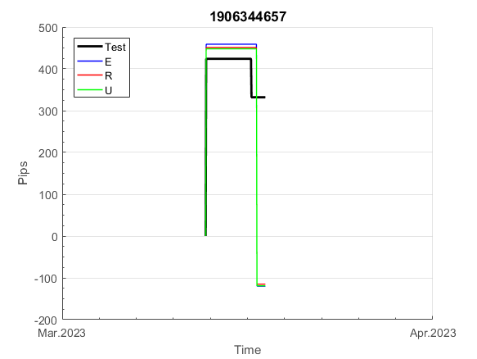
 | 1906344657 | 1906344657
 | 0 | 0
 | 0 | 0
 | 0 | 0
 | 0 | 0
 | 0 | 0
 | 0 | 0
 | 0 | 0
 | 0 | 0
 | 0 | 0
 | 0 | 0
 | 0 | 0
 | 0 | 0
 | 0 | 0
 | 0 | 0
 | 0 | 0
 | 0 | 0
 | 0 | 0
 | 0 | 0
 | 0 | 0
 | 0 | 0
 | 0 | 0
 | 0 | 0
 | 0 | 0
 | 0 | 0
 | 0 | 0
 | 0 | 0
 | 0 | 0
 | 0 | 0
 | 0 | 0
 | 0 | 0
 | 0 | 0
 | 0 | 0
 | 0 | 0
 | 0 | 0
 | 0 | 0
 | 0 | 0
 | 0 | 0
 | 0 | 0
 | -21 | -21
 | -4 | -4
 | -4 | -4
 | -4 | -4
 | -4 | -4
 | -4 | -4
 | -4 | -4
 | -4 | -4
 | -4 | -4
 | -4 | -4
 | -4 | -4
 | -4 | -4
...
 |  |  |  |  |  |  |  |  |  |  |  |  |  |  |  |  |  |  |  |  |  |  |  | 0.99999772733
 |  |  |  |  |  |  |  |  |  |  |  |  |  |  |  |  |  |  |  |  |  |  |  | #DIV/0!
 |  |  |  |  |  |  |  |  |  |  |  |  |  |  |  |  |  |  |  |  |  |  |  | #DIV/0!
 |  |  |  |  |  |  |  |  |  |  |  |  |  |  |  |  |  |  |  |  |  |  |  | #DIV/0!

E94
INFO | SymPer | Pip/Y | Trd/Y | RF=MaxPrf/Y/DD | PF | DD/LastDD | iDD | MO/Spred | SD | MO/SD | iRF=MaxPrf/iDD | W/L*W% | = | RISK=PF*RF | Magic | Mod | HL | HLk | TR | TRk | IN | Ik | Del | BrkBck | Inv | D | Iprice | S | P | PM1 | PM2 | Tk | TS | Out | OTr | Oprc | OD | Oprf | Wknd | A | a | AtrLim | tk | T0 | T1 | tp | start | 37987 | 37991 | 2004-01-06 | 2004-01-07 | 2004-01-08 | 2004-01-12 | 2004-01-13 | 2004-01-14 | 2004-01-15 | 2004-01-19 | 2004-01-20 | 2004-01-21 | 2004-01-22 | 2004-01-26 | 2004-01-27 | 2004-01-28 | 2004-01-29 | 2004-02-02 | 2004-02-03 | 2004-02-04 | 2004-02-05 | 2004-02-09 | 2004-02-10 | 2004-02-11 | 2004-02-12 | 2004-02-16 | 2004-02-17 | 2004-02-18 | 2004-02-19 | 2004-02-23 | 2004-02-24 | 2004-02-25 | 2004-02-26 | 2004-03-01 | 2004-03-02 | 2004-03-03 | 2004-03-04 | 2004-03-08 | 2004-03-09 | 2004-03-10 | 2004-03-11 | 2004-03-15 | 2004-03-16 | 2004-03-17 | 2004-03-18 | 2004-03-22 | 2004-03-23 | 2004-03-24 | 2004-03-25 | 2004-03-29 | 2004-03-30 | 2004-03-31 | 2004-04-01 | 2004-04-05 | 2004-04-06 | 2004-04-07 | 2004-04-08 | 2004-04-12 | 2004-04-13 | 2004-04-14 | 2004-04-15 | 2004-04-19 | 2004-04-20 | 2004-04-21 | 2004-04-22 | 2004-04-26 | 2004-04-27 | 2004-04-28 | 2004-04-29 | 2004-05-03 | 2004-05-04 | 2004-05-05 | 2004-05-06 | 2004-05-10 | 2004-05-11 | 2004-05-12 | 2004-05-13 | 2004-05-17 | 2004-05-18 | 2004-05-19 | 2004-05-20 | 2004-05-24 | 2004-05-25 | 2004-05-26 | 2004-05-27 | 2004-05-31 | 2004-06-11 | 2004-06-14 | 2004-06-15 | 2004-06-16 | 2004-06-17 | 2004-06-18 | 2004-06-21 | 2004-06-22 | 2004-06-23 | 2004-06-24 | 2004-06-25 | 2004-06-28 | 2004-06-29 | 2004-06-30 | 2004-07-01 | 2004-07-02 | 2004-07-06 | 2004-07-07 | 2004-07-08 | 2004-07-09 | 2004-07-12 | 2004-07-13 | 2004-07-14 | 2004-07-15 | 2004-07-16 | 2004-07-19 | 2004-07-20 | 2004-07-21 | 2004-07-22 | 2004-07-23 | 2004-07-26 | 2004-07-27 | 2004-07-28 | 2004-07-29 | 2004-07-30 | 2004-08-02 | 2004-08-03 | 2004-08-04 | 2004-08-05 | 2004-08-06 | 2004-08-09 | 2004-08-10 | 2004-08-11 | 2004-08-12 | 2004-08-13 | 2004-08-16 | 2004-08-17 | 2004-08-18 | 2004-08-19 | 2004-08-20 | 2004-08-23 | 2004-08-24 | 2004-08-25 | 2004-08-26 | 2004-08-27 | 2004-08-30 | 2004-08-31 | 2004-09-01 | 2004-09-02 | 2004-09-03 | 2004-09-07 | 2004-09-08 | 2004-09-09 | 2004-09-10 | 2004-09-13 | 2004-09-14 | 2004-09-15 | 2004-09-16 | 2004-09-17 | 2004-09-20 | 2004-09-21 | 2004-09-22 | 2004-09-23 | 2004-09-24 | 2004-09-27 | 2004-09-28 | 2004-09-29 | 2004-09-30 | 2004-10-01 | 2004-10-04 | 2004-10-05 | 2004-10-06 | 2004-10-07 | 2004-10-08 | 2004-10-11 | 2004-10-12 | 2004-10-13 | 2004-10-14 | 2004-10-15 | 2004-10-18 | 2004-10-19 | 2004-10-20 | 2004-10-21 | 2004-10-22 | 2004-10-25 | 2004-10-26 | 2004-10-27 | 2004-10-28 | 2004-10-29 | 2004-11-01 | 2004-11-02 | 2004-11-03 | 2004-11-04 | 2004-11-05 | 2004-11-08 | 2004-11-09 | 2004-11-10 | 2004-11-11 | 2004-11-12 | 2004-11-15 | 2004-11-16 | 2004-11-17 | 2004-11-18 | 2004-11-19 | 2004-11-22 | 2004-11-23 | 2004-11-24 | 2004-11-26 | 2004-11-29 | 2004-11-30 | 2004-12-01
FA$T200.925 2004.01.01-2023.05.01, Sprd=50, StpLev=50, Swaps=-6.28, OPT-2010.01.04-2021.12.30 | EURUSD60 | 90 | 5 | 0.44 | 38.16 | 205_0 | 8 | 0.38 | 23 | 16.1 | 2440 | 5.6*88 = | 497 | 16.8 | 940998381 | 2 | 1 | 7 | 1 | 1 | 8 | 8 | 2 | 0 | 0 | -1 | 2 | 6 | 4 | -1 | 3 | 2 | 1 | 0 | 1 | 3 | 0 | -3 | 0 | 15 | 5 | 0 | 2 | 2 | 6 | 1 |  | 0 | 0 | 0 | -42 | -14 | 1 | 1 | 1 | 1 | 1 | 1 | 1 | 1 | 1 | 1 | 1 | 1 | 1 | 1 | 1 | 1 | 1 | 1 | 1 | 1 | 1 | 1 | 1 | 1 | 1 | 1 | 1 | 1 | 1 | 1 | 1 | 1 | 1 | 1 | 1 | 1 | 1 | 1 | 1 | 1 | 1 | 1 | 1 | 1 | 1 | 1 | 1 | 1 | 1 | 1 | 1 | 1 | 1 | 1 | 1 | 1 | 1 | 1 | 1 | 1 | 1 | 1 | 1 | 1 | 1 | 1 | 1 | 1 | 1 | 1 | 1 | 1 | 1 | 1 | 1 | 1 | 1 | 1 | 1 | 1 | 1 | 1 | 1 | 1 | 1 | 1 | 1 | 1 | 1 | 1 | 1 | 1 | 1 | 1 | 1 | 1 | 1 | 1 | 1 | 1 | 1 | 1 | 1 | 1 | 1 | 1 | 1 | 1 | 1 | 1 | 1 | 1 | 1 | 1 | 1 | 1 | 1 | 1 | 1 | 1 | 1 | 1 | 1 | 1 | 1 | 1 | 1 | 1 | 1 | 1 | 1 | 1 | 1 | 1 | 1 | 1 | 1 | 1 | 1 | 1 | 1 | 1 | 1 | 1 | 1 | 1 | 1 | 1 | 1 | 1 | 1 | 1 | 1 | 1 | 1 | 1 | 1 | 1 | 1 | 1 | 1 | 1 | 1 | 1 | 1 | 1 | 1 | 1 | 1 | 1 | 1 | 1 | 1 | 1 | 1 | 1 | 1 | 1 | 1 | 1 | 1 | 1 | 1 | 1 | 1 | 1 | 1 | 1 | 1 | 1 | 1 | 1 | 1 | 1 | 1 | 1 | 1 | 1 | 1 | 1 | 1 | 1
FA$T200.925 2004.01.01-2023.04.07, Sprd=50, StpLev=50, Swaps=-6.29, OPT-2010.01.04-2021.12.30 | EURUSD60 | 90 | 5 | 0.44 | 36.65 | 205_0 | 8 | 0.38 | 23 | 16.1 | 2330 | 5.4*88 = | 477 | 1 | 940998381 | 2 | 1 | 7 | 1 | 1 | 8 | 8 | 2 | 0 | 0 | -1 | 2 | 6 | 4 | -1 | 3 | 2 | 1 | 0 | 1 | 3 | 0 | -3 | 0 | 15 | 5 | 0 | 2 | 2 | 6 | 1 |  | 0 | 0 | 0 | -42 | -14 | 1 | 1 | 1 | 1 | 1 | 1 | 1 | 1 | 1 | 1 | 1 | 1 | 1 | 1 | 1 | 1 | 1 | 1 | 1 | 1 | 1 | 1 | 1 | 1 | 1 | 1 | 1 | 1 | 1 | 1 | 1 | 1 | 1 | 1 | 1 | 1 | 1 | 1 | 1 | 1 | 1 | 1 | 1 | 1 | 1 | 1 | 1 | 1 | 1 | 1 | 1 | 1 | 1 | 1 | 1 | 1 | 1 | 1 | 1 | 1 | 1 | 1 | 1 | 1 | 1 | 1 | 1 | 1 | 1 | 1 | 1 | 1 | 1 | 1 | 1 | 1 | 1 | 1 | 1 | 1 | 1 | 1 | 1 | 1 | 1 | 1 | 1 | 1 | 1 | 1 | 1 | 1 | 1 | 1 | 1 | 1 | 1 | 1 | 1 | 1 | 1 | 1 | 1 | 1 | 1 | 1 | 1 | 1 | 1 | 1 | 1 | 1 | 1 | 1 | 1 | 1 | 1 | 1 | 1 | 1 | 1 | 1 | 1 | 1 | 1 | 1 | 1 | 1 | 1 | 1 | 1 | 1 | 1 | 1 | 1 | 1 | 1 | 1 | 1 | 1 | 1 | 1 | 1 | 1 | 1 | 1 | 1 | 1 | 1 | 1 | 1 | 1 | 1 | 1 | 1 | 1 | 1 | 1 | 1 | 1 | 1 | 1 | 1 | 1 | 1 | 1 | 1 | 1 | 1 | 1 | 1 | 1 | 1 | 1 | 1 | 1 | 1 | 1 | 1 | 1 | 1 | 1 | 1 | 1 | 1 | 1 | 1 | 1 | 1 | 1 | 1 | 1 | 1 | 1 | 1 | 1 | 1 | 1 | 1 | 1 | 1 | 1

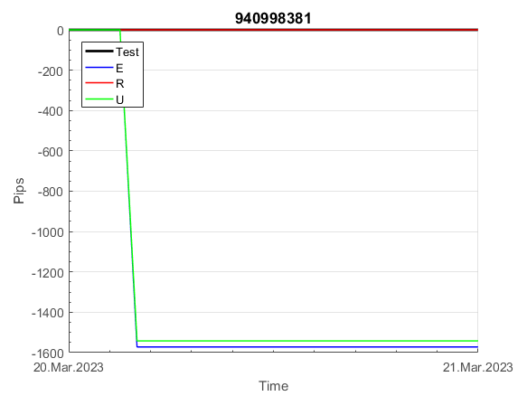
 | 940998381 | 940998381
 | 1 | 1
 | 1 | 1
 | 1 | 1
 | 1 | 1
 | 1 | 1
 | 1 | 1
 | 1 | 1
 | 1 | 1
 | 1 | 1
 | 1 | 1
 | 1 | 1
 | 1 | 1
 | 1 | 1
 | 1 | 1
 | 1 | 1
 | 1 | 1
 | 1 | 1
 | 1 | 1
 | 1 | 1
 | 1 | 1
 | 1 | 1
 | 1 | 1
 | 1 | 1
 | 1 | 1
 | 1 | 1
 | 1 | 1
 | 1 | 1
 | 1 | 1
 | 1 | 1
 | 1 | 1
 | 1 | 1
 | 1 | 1
 | 1 | 1
 | 1 | 1
 | 1 | 1
 | 1 | 1
 | 1 | 1
 | 1 | 1
 | 1 | 1
 | 1 | 1
 | 1 | 1
 | 1 | 1
 | 1 | 1
 | 1 | 1
 | 1 | 1
 | 1 | 1
 | 1 | 1
 | 1 | 1
 | 1 | 1
 | 1 | 1
...
 |  |  |  |  |  |  |  |  |  |  |  |  |  |  |  |  |  |  |  |  |  |  |  | 0.99999975848
 |  |  |  |  |  |  |  |  |  |  |  |  |  |  |  |  |  |  |  |  |  |  |  | #DIV/0!
 |  |  |  |  |  |  |  |  |  |  |  |  |  |  |  |  |  |  |  |  |  |  |  | #DIV/0!
 |  |  |  |  |  |  |  |  |  |  |  |  |  |  |  |  |  |  |  |  |  |  |  | #DIV/0!

101
INFO | SymPer | Pip/Y | Trd/Y | RF=MaxPrf/Y/DD | PF | DD/LastDD | iDD | MO/Spred | SD | MO/SD | iRF=MaxPrf/iDD | W/L*W% | = | RISK=PF*RF | Magic | Mod | HL | HLk | TR | TRk | IN | Ik | Del | BrkBck | Inv | D | Iprice | S | P | PM1 | PM2 | Tk | TS | Out | OTr | Oprc | OD | Oprf | Wknd | A | a | AtrLim | tk | T0 | T1 | tp | start | 37987 | 37991 | 2004-01-06 | 2004-01-07 | 2004-01-08 | 2004-01-12 | 2004-01-13 | 2004-01-14 | 2004-01-15 | 2004-01-19 | 2004-01-20 | 2004-01-21 | 2004-01-22 | 2004-01-26 | 2004-01-27 | 2004-01-28 | 2004-01-29 | 2004-02-02 | 2004-02-03 | 2004-02-04 | 2004-02-05 | 2004-02-09 | 2004-02-10 | 2004-02-11 | 2004-02-12 | 2004-02-16 | 2004-02-17 | 2004-02-18 | 2004-02-19 | 2004-02-23 | 2004-02-24 | 2004-02-25 | 2004-02-26 | 2004-03-01 | 2004-03-02 | 2004-03-03 | 2004-03-04 | 2004-03-08 | 2004-03-09 | 2004-03-10 | 2004-03-11 | 2004-03-15 | 2004-03-16 | 2004-03-17 | 2004-03-18 | 2004-03-22 | 2004-03-23 | 2004-03-24 | 2004-03-25 | 2004-03-29 | 2004-03-30 | 2004-03-31 | 2004-04-01 | 2004-04-05 | 2004-04-06 | 2004-04-07 | 2004-04-08 | 2004-04-12 | 2004-04-13 | 2004-04-14 | 2004-04-15 | 2004-04-19 | 2004-04-20 | 2004-04-21 | 2004-04-22 | 2004-04-26 | 2004-04-27 | 2004-04-28 | 2004-04-29 | 2004-05-03 | 2004-05-04 | 2004-05-05 | 2004-05-06 | 2004-05-10 | 2004-05-11 | 2004-05-12 | 2004-05-13 | 2004-05-17 | 2004-05-18 | 2004-05-19 | 2004-05-20 | 2004-05-24 | 2004-05-25 | 2004-05-26 | 2004-05-27 | 2004-05-31 | 2004-06-11 | 2004-06-14 | 2004-06-15 | 2004-06-16 | 2004-06-17 | 2004-06-18 | 2004-06-21 | 2004-06-22 | 2004-06-23 | 2004-06-24 | 2004-06-25 | 2004-06-28 | 2004-06-29 | 2004-06-30 | 2004-07-01 | 2004-07-02 | 2004-07-06 | 2004-07-07 | 2004-07-08 | 2004-07-09 | 2004-07-12 | 2004-07-13 | 2004-07-14 | 2004-07-15 | 2004-07-16 | 2004-07-19 | 2004-07-20 | 2004-07-21 | 2004-07-22 | 2004-07-23 | 2004-07-26 | 2004-07-27 | 2004-07-28 | 2004-07-29 | 2004-07-30 | 2004-08-02 | 2004-08-03 | 2004-08-04 | 2004-08-05 | 2004-08-06 | 2004-08-09 | 2004-08-10 | 2004-08-11 | 2004-08-12 | 2004-08-13 | 2004-08-16 | 2004-08-17 | 2004-08-18 | 2004-08-19 | 2004-08-20 | 2004-08-23 | 2004-08-24 | 2004-08-25 | 2004-08-26 | 2004-08-27 | 2004-08-30 | 2004-08-31 | 2004-09-01 | 2004-09-02 | 2004-09-03 | 2004-09-07 | 2004-09-08 | 2004-09-09 | 2004-09-10 | 2004-09-13 | 2004-09-14 | 2004-09-15 | 2004-09-16 | 2004-09-17 | 2004-09-20 | 2004-09-21 | 2004-09-22 | 2004-09-23 | 2004-09-24 | 2004-09-27 | 2004-09-28 | 2004-09-29 | 2004-09-30 | 2004-10-01 | 2004-10-04 | 2004-10-05 | 2004-10-06 | 2004-10-07 | 2004-10-08 | 2004-10-11 | 2004-10-12 | 2004-10-13 | 2004-10-14 | 2004-10-15 | 2004-10-18 | 2004-10-19 | 2004-10-20 | 2004-10-21 | 2004-10-22 | 2004-10-25 | 2004-10-26 | 2004-10-27 | 2004-10-28 | 2004-10-29 | 2004-11-01 | 2004-11-02 | 2004-11-03 | 2004-11-04 | 2004-11-05 | 2004-11-08 | 2004-11-09 | 2004-11-10 | 2004-11-11 | 2004-11-12 | 2004-11-15 | 2004-11-16 | 2004-11-17 | 2004-11-18 | 2004-11-19 | 2004-11-22 | 2004-11-23 | 2004-11-24 | 2004-11-26 | 2004-11-29 | 2004-11-30 | 2004-12-01
FA$T200.925 2004.07.07-2023.05.12, Sprd=100, StpLev=100, Swaps=-14.40, OPT-2009.01.02-2022.02.01 | XAUUSD240 | 812 | 6 | 0.42 | 1.58 | 1919_931 | 5160 | 1.26 | 661 | 1.9 | 24 | 2.9*40 = | 115 | 0.7 | 235142755 | 2 | 3 | 6 | -2 | 4 | 3 | 7 | 1 | -4 | 0 | 2 | 4 | 5 | -6 | 0 | 0 | -4 | 0 | 0 | 0 | 1 | 0 | -3 | 0 | 15 | 5 | 20 | 0 | 2 | 8 | 3 |  | 0 | 0 | 0 | 0 | 0 | 0 | 0 | 0 | 0 | 0 | 0 | 0 | 0 | 0 | 0 | 0 | 0 | 0 | 0 | 0 | 0 | 0 | 0 | 0 | 0 | 0 | 0 | 0 | 0 | -20 | -33 | -22 | -18 | -8 | 32 | 0 | -2 | -6 | -8 | -9 | -11 | -12 | -16 | -18 | -21 | -22 | -26 | -28 | -29 | -31 | -32 | -36 | -38 | -39 | -41 | -42 | -47 | -48 | -49 | -51 | -52 | -57 | -52 | -111 | -109 | -60 | -76 | -82 | -48 | -117 | -154 | -131 | -105 | -119 | -137 | -96 | -77 | -81 | -47 | -50 | -71 | -94 | -86 | -64 | -140 | -149 | -87 | -66 | -22 | -12 | -12 | -12 | -12 | -12 | -12 | -12 | -12 | -12 | -12 | -12 | -12 | -12 | -12 | -12 | -12 | -12 | -32 | -29 | 6 | 118 | 143 | 129 | 130 | 116 | 104 | 125 | 104 | 105 | 113 | 123 | 102 | 101 | 117 | 196 | 190 | 270 | 297 | 305 | 351 | 377 | 377 | 377 | 377 | 377 | 377 | 377 | 377 | 377 | 377 | 377 | 377 | 377 | 377 | 377 | 345 | 329 | 327 | 273 | 273 | 273 | 273 | 273 | 273 | 273 | 273 | 273 | 273 | 273 | 273 | 273 | 273 | 273 | 273 | 273 | 273 | 273 | 273 | 273 | 273 | 273 | 273 | 273 | 273 | 273 | 273 | 273 | 273 | 273 | 273 | 273 | 273 | 273 | 273 | 273 | 273 | 273 | 273 | 273 | 273 | 273 | 273 | 273 | 264 | 266 | 271 | 278 | 323 | 297 | 249 | 227 | 240 | 240 | 242 | 227 | 227 | 227 | 227
FA$T200.925 2004.07.07-2023.05.12, Sprd=100, StpLev=100, Swaps=-14.40, OPT-2009.01.02-2022.02.01 | XAUUSD240 | 779 | 5 | 0.31 | 1.72 | 2530_502 | 4942 | 1.42 | 632 | 2.2 | 29 | 2.6*44 = | 116 | 0.5 | 1014922733 | 2 | 3 | 6 | -2 | 4 | 3 | 7 | 1 | -5 | 0 | 2 | 4 | 5 | -6 | 0 | 0 | -4 | 0 | 0 | 0 | 1 | 0 | -2 | 0 | 15 | 5 | 40 | 0 | 1 | 2 | 3 |  | 0 | 0 | 0 | 0 | 0 | 0 | 0 | 0 | 0 | 0 | 0 | 0 | 0 | 0 | 0 | 0 | 0 | 0 | 0 | 0 | 0 | 0 | 0 | 0 | 0 | 0 | 0 | 0 | 0 | -20 | -33 | -22 | -18 | -8 | 32 | -28 | -30 | -34 | -36 | -37 | -39 | -40 | -44 | -46 | -49 | -50 | -54 | -56 | -57 | -59 | -60 | -64 | -66 | -67 | -69 | -70 | -75 | -76 | -77 | -79 | -80 | -85 | -52 | -111 | -109 | -60 | -76 | -82 | -48 | -117 | -154 | -131 | -105 | -119 | -137 | -96 | -77 | -81 | -47 | -50 | -71 | -94 | -86 | -64 | -140 | -149 | -87 | -66 | -22 | -12 | -12 | -12 | -12 | -12 | -12 | -12 | -12 | -12 | -12 | -12 | -12 | -12 | -12 | -12 | -12 | -12 | -12 | -12 | -19 | 81 | 106 | 93 | 94 | 80 | 67 | 89 | 68 | 69 | 77 | 87 | 66 | 65 | 80 | 160 | 153 | 233 | 261 | 269 | 314 | 329 | 324 | 277 | 289 | 301 | 337 | 330 | 306 | 342 | 303 | 298 | 304 | 311 | 308 | 318 | 330 | 366 | 376 | 386 | 432 | 432 | 432 | 432 | 432 | 432 | 432 | 432 | 432 | 432 | 432 | 432 | 432 | 432 | 432 | 432 | 432 | 432 | 432 | 432 | 432 | 432 | 432 | 432 | 432 | 432 | 432 | 432 | 432 | 432 | 432 | 432 | 432 | 432 | 432 | 432 | 432 | 432 | 432 | 432 | 432 | 432 | 432 | 432 | 432 | 432 | 432 | 432 | 432 | 432 | 432 | 432 | 432 | 432 | 432 | 409 | 416 | 462 | 434

 | 235142755 | 1014922733
 | 0 | 0
 | 0 | 0
 | 0 | 0
 | 0 | 0
 | 0 | 0
 | 0 | 0
 | 0 | 0
 | 0 | 0
 | 0 | 0
 | 0 | 0
 | 0 | 0
 | 0 | 0
 | 0 | 0
 | 0 | 0
 | 0 | 0
 | 0 | 0
 | 0 | 0
 | 0 | 0
 | 0 | 0
 | 0 | 0
 | -20 | -20
 | -33 | -33
 | -22 | -22
 | -18 | -18
 | -8 | -8
 | 32 | 32
 | 0 | -28
 | -2 | -30
 | -6 | -34
 | -8 | -36
 | -9 | -37
 | -11 | -39
 | -12 | -40
 | -16 | -44
 | -18 | -46
 | -21 | -49
 | -22 | -50
 | -26 | -54
 | -28 | -56
 | -29 | -57
 | -31 | -59
 | -32 | -60
 | -36 | -64
 | -38 | -66
 | -39 | -67
 | -41 | -69
 | -42 | -70
 | -47 | -75
 | -48 | -76
 | -49 | -77
...
 |  |  |  |  |  |  |  |  |  |  |  |  |  |  |  |  |  |  |  |  |  |  |  | 0.98928348254
 |  |  |  |  |  |  |  |  |  |  |  |  |  |  |  |  |  |  |  |  |  |  |  | #DIV/0!
 |  |  |  |  |  |  |  |  |  |  |  |  |  |  |  |  |  |  |  |  |  |  |  | #DIV/0!
 |  |  |  |  |  |  |  |  |  |  |  |  |  |  |  |  |  |  |  |  |  |  |  | #DIV/0!

150
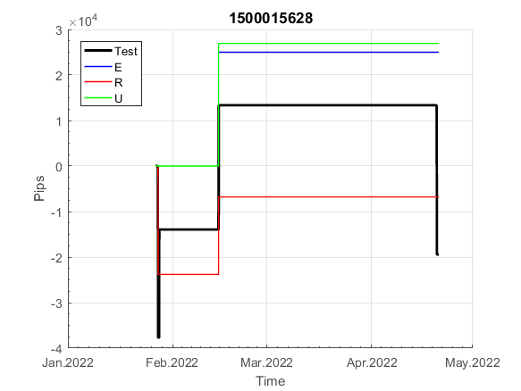
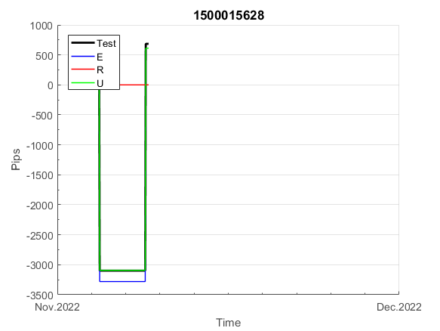
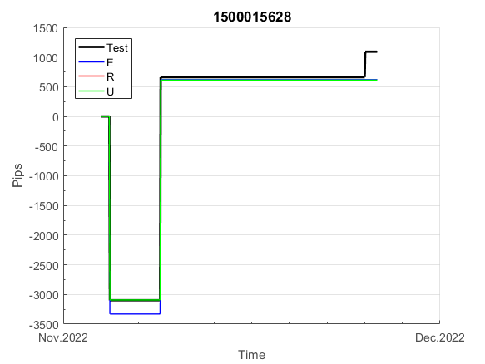
INFO | SymPer | Pip/Y | Trd/Y | RF=MaxPrf/Y/DD | PF | DD/LastDD | iDD | MO/Spred | SD | MO/SD | iRF=MaxPrf/iDD | W/L*W% | = | RISK=PF*RF | Magic | Mod | HL | HLk | TR | TRk | IN | Ik | Del | BrkBck | Inv | D | Iprice | S | P | PM1 | PM2 | Tk | TS | Out | OTr | Oprc | OD | Oprf | Wknd | A | a | AtrLim | tk | T0 | T1 | tp | start | 2004-01-01 | 2004-01-05 | 2004-01-06 | 2004-01-07 | 2004-01-08 | 2004-01-12 | 2004-01-13 | 2004-01-14 | 2004-01-15 | 2004-01-19 | 2004-01-20 | 2004-01-21 | 2004-01-22 | 2004-01-26 | 2004-01-27 | 2004-01-28 | 2004-01-29 | 2004-02-02 | 2004-02-03 | 2004-02-04 | 2004-02-05 | 2004-02-09 | 2004-02-10 | 2004-02-11 | 2004-02-12 | 2004-02-16 | 2004-02-17 | 2004-02-18 | 2004-02-19 | 2004-02-23 | 2004-02-24 | 2004-02-25 | 2004-02-26 | 2004-03-01 | 2004-03-02 | 2004-03-03 | 2004-03-04 | 2004-03-08 | 2004-03-09 | 2004-03-10 | 2004-03-11 | 2004-03-15 | 2004-03-16 | 2004-03-17 | 2004-03-18 | 2004-03-22 | 2004-03-23 | 2004-03-24 | 2004-03-25 | 2004-03-29 | 2004-03-30 | 2004-03-31 | 2004-04-01 | 2004-04-05 | 2004-04-06 | 2004-04-07 | 2004-04-08 | 2004-04-12 | 2004-04-13 | 2004-04-14 | 2004-04-15 | 2004-04-19 | 2004-04-20 | 2004-04-21 | 2004-04-22 | 2004-04-26 | 2004-04-27 | 2004-04-28 | 2004-04-29 | 2004-05-03 | 2004-05-04 | 2004-05-05 | 2004-05-06 | 2004-05-10 | 2004-05-11 | 2004-05-12 | 2004-05-13 | 2004-05-17 | 2004-05-18 | 2004-05-19 | 2004-05-20 | 2004-05-24 | 2004-05-25 | 2004-05-26 | 2004-05-27 | 2004-05-31 | 2004-06-11 | 2004-06-14 | 2004-06-15 | 2004-06-16 | 2004-06-17 | 2004-06-18 | 2004-06-21 | 2004-06-22 | 2004-06-23 | 2004-06-24 | 2004-06-25 | 2004-06-28 | 2004-06-29 | 2004-06-30 | 2004-07-01 | 2004-07-02 | 2004-07-06 | 2004-07-07 | 2004-07-08 | 2004-07-09 | 2004-07-12 | 2004-07-13 | 2004-07-14 | 2004-07-15 | 2004-07-16 | 2004-07-19 | 2004-07-20 | 2004-07-21 | 2004-07-22 | 2004-07-23 | 2004-07-26 | 2004-07-27 | 2004-07-28 | 2004-07-29 | 2004-07-30 | 2004-08-02 | 2004-08-03 | 2004-08-04 | 2004-08-05 | 2004-08-06 | 2004-08-09 | 2004-08-10 | 2004-08-11 | 2004-08-12 | 2004-08-13 | 2004-08-16 | 2004-08-17 | 2004-08-18 | 2004-08-19 | 2004-08-20 | 2004-08-23 | 2004-08-24 | 2004-08-25 | 2004-08-26 | 2004-08-27 | 2004-08-30 | 2004-08-31 | 2004-09-01 | 2004-09-02 | 2004-09-03 | 2004-09-07 | 2004-09-08 | 2004-09-09 | 2004-09-10 | 2004-09-13 | 2004-09-14 | 2004-09-15 | 2004-09-16 | 2004-09-17 | 2004-09-20 | 2004-09-21 | 2004-09-22 | 2004-09-23 | 2004-09-24 | 2004-09-27 | 2004-09-28 | 2004-09-29 | 2004-09-30 | 2004-10-01 | 2004-10-04 | 2004-10-05 | 2004-10-06 | 2004-10-07 | 2004-10-08 | 2004-10-11 | 2004-10-12 | 2004-10-13 | 2004-10-14 | 2004-10-15 | 2004-10-18 | 2004-10-19 | 2004-10-20 | 2004-10-21 | 2004-10-22 | 2004-10-25 | 2004-10-26 | 2004-10-27 | 2004-10-28 | 2004-10-29 | 2004-11-01 | 2004-11-02 | 2004-11-03 | 2004-11-04 | 2004-11-05 | 2004-11-08 | 2004-11-09 | 2004-11-10 | 2004-11-11 | 2004-11-12 | 2004-11-15 | 2004-11-16 | 2004-11-17 | 2004-11-18 | 2004-11-19 | 2004-11-22 | 2004-11-23 | 2004-11-24 | 2004-11-26 | 2004-11-29 | 2004-11-30 | 2004-12-01
FA$T200.925 2004.07.07-2023.05.01, Sprd=100, StpLev=100, Swaps=-14.31, OPT-2007.01.02-2019.12.30 | XAUUSD240 | 330 | 7 | 0.31 | 1.53 | 1114_520 | 1832 | 0.46 | 237 | 1.9 | 26 | 1.0*63 = | 66 | 0.5 | 1500015628 | 2 | 5 | 7 | 0 | 9 | 8 | 2 | 1 | 5 | 1 | -3 | 1 | 0 | -4 | -2 | 0 | -4 | 0 | 0 | 1 | 1 | 0 | 0 | 1 | 15 | 4 | 0 | 0 | 2 | 1 | 2 |  | 0 | 0 | 0 | 0 | 0 | 0 | 0 | 0 | 0 | 0 | 0 | 0 | 0 | 0 | 0 | 0 | 0 | 0 | 0 | 0 | 0 | 0 | 0 | 0 | 0 | 0 | 0 | 0 | 0 | 0 | 0 | 0 | 0 | 0 | 0 | 0 | -49 | -53 | -64 | -64 | -64 | -64 | -64 | -64 | -64 | -64 | -64 | -64 | -64 | -64 | -64 | -64 | -64 | -64 | -64 | -96 | -125 | -125 | -125 | -125 | -125 | -125 | -125 | -125 | -125 | -125 | -125 | -125 | -125 | -125 | -183 | -201 | -201 | -201 | -201 | -201 | -201 | -201 | -201 | -201 | -201 | -201 | -201 | -201 | -201 | -201 | -201 | -201 | -201 | -201 | -201 | -201 | -201 | -201 | -201 | -201 | -201 | -201 | -201 | -201 | -201 | -201 | -201 | -201 | -201 | -201 | -201 | -201 | -201 | -201 | -201 | -201 | -201 | -201 | -201 | -201 | -201 | -201 | -201 | -201 | -215 | -208 | -261 | -261 | -261 | -261 | -261 | -261 | -261 | -261 | -261 | -261 | -261 | -261 | -261 | -261 | -261 | -261 | -261 | -243 | -296 | -302 | -283 | -267 | -267 | -267 | -267 | -267 | -267 | -267 | -267 | -267 | -267 | -282 | -283 | -255 | -264 | -264 | -251 | -215 | -184 | -184 | -184 | -184 | -184 | -184 | -184 | -184 | -184 | -184 | -184 | -184 | -184 | -184 | -184 | -184 | -184 | -184 | -184 | -184 | -184 | -184 | -184 | -184 | -184 | -184 | -184 | -184 | -184 | -184 | -216 | -232 | -223 | -219 | -220 | -267 | -267 | -267 | -267 | -267 | -267 | -267 | -267 | -267 | -267 | -267 | -267
FA$T200.925 2004.07.07-2023.04.06, Sprd=100, StpLev=100, Swaps=-13.14, OPT-2007.01.02-2019.12.30 | XAUUSD240 | 329 | 7 | 0.31 | 1.53 | 1113_518 | 1831 | 0.46 | 237 | 1.9 | 26 | 1.1*63 = | 67 | 1 | 1500015628 | 2 | 5 | 7 | 0 | 9 | 8 | 2 | 1 | 5 | 1 | -3 | 1 | 0 | -4 | -2 | 0 | -4 | 0 | 0 | 1 | 1 | 0 | 0 | 1 | 15 | 4 | 0 | 0 | 2 | 1 | 2 |  | 0 | 0 | 0 | 0 | 0 | 0 | 0 | 0 | 0 | 0 | 0 | 0 | 0 | 0 | 0 | 0 | 0 | 0 | 0 | 0 | 0 | 0 | 0 | 0 | 0 | 0 | 0 | 0 | 0 | 0 | 0 | 0 | 0 | 0 | 0 | 0 | -48 | -52 | -63 | -63 | -63 | -63 | -63 | -63 | -63 | -63 | -63 | -63 | -63 | -63 | -63 | -63 | -63 | -63 | -63 | -95 | -122 | -122 | -122 | -122 | -122 | -122 | -122 | -122 | -122 | -122 | -122 | -122 | -122 | -122 | -180 | -197 | -197 | -197 | -197 | -197 | -197 | -197 | -197 | -197 | -197 | -197 | -197 | -197 | -197 | -197 | -197 | -197 | -197 | -197 | -197 | -197 | -197 | -197 | -197 | -197 | -197 | -197 | -197 | -197 | -197 | -197 | -197 | -197 | -197 | -197 | -197 | -197 | -197 | -197 | -197 | -197 | -197 | -197 | -197 | -197 | -197 | -197 | -197 | -197 | -211 | -204 | -258 | -258 | -258 | -258 | -258 | -258 | -258 | -258 | -258 | -258 | -258 | -258 | -258 | -258 | -258 | -258 | -258 | -240 | -294 | -300 | -282 | -267 | -267 | -267 | -267 | -267 | -267 | -267 | -267 | -267 | -267 | -281 | -283 | -255 | -265 | -266 | -253 | -218 | -187 | -187 | -187 | -187 | -187 | -187 | -187 | -187 | -187 | -187 | -187 | -187 | -187 | -187 | -187 | -187 | -187 | -187 | -187 | -187 | -187 | -187 | -187 | -187 | -187 | -187 | -187 | -187 | -187 | -187 | -218 | -235 | -227 | -223 | -225 | -272 | -272 | -272 | -272 | -272 | -272 | -272 | -272 | -272 | -272 | -272 | -272

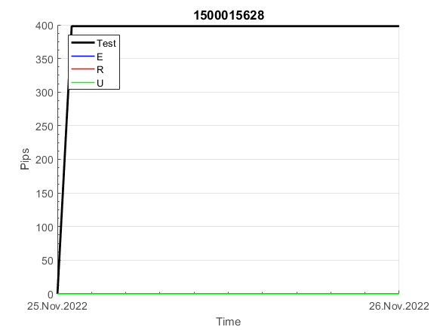
 | 1500015628 | 1500015628
 | 0 | 0
 | 0 | 0
 | 0 | 0
 | 0 | 0
 | 0 | 0
 | 0 | 0
 | 0 | 0
 | 0 | 0
 | 0 | 0
 | 0 | 0
 | 0 | 0
 | 0 | 0
 | 0 | 0
 | 0 | 0
 | 0 | 0
 | 0 | 0
 | 0 | 0
 | 0 | 0
 | 0 | 0
 | 0 | 0
 | 0 | 0
 | 0 | 0
 | 0 | 0
 | 0 | 0
 | 0 | 0
 | 0 | 0
 | 0 | 0
 | -49 | -48
 | -53 | -52
 | -64 | -63
 | -64 | -63
 | -64 | -63
 | -64 | -63
 | -64 | -63
 | -64 | -63
 | -64 | -63
 | -64 | -63
 | -64 | -63
 | -64 | -63
 | -64 | -63
 | -64 | -63
 | -64 | -63
 | -64 | -63
 | -64 | -63
 | -64 | -63
 | -64 | -63
 | -96 | -95
 | -125 | -122
 | -125 | -122
 | -125 | -122
...
 |  |  |  |  |  |  |  |  |  |  |  |  |  |  |  |  |  |  |  |  |  |  |  | 0.99999098571
 |  |  |  |  |  |  |  |  |  |  |  |  |  |  |  |  |  |  |  |  |  |  |  | #DIV/0!
 |  |  |  |  |  |  |  |  |  |  |  |  |  |  |  |  |  |  |  |  |  |  |  | #DIV/0!
 |  |  |  |  |  |  |  |  |  |  |  |  |  |  |  |  |  |  |  |  |  |  |  | #DIV/0!

152
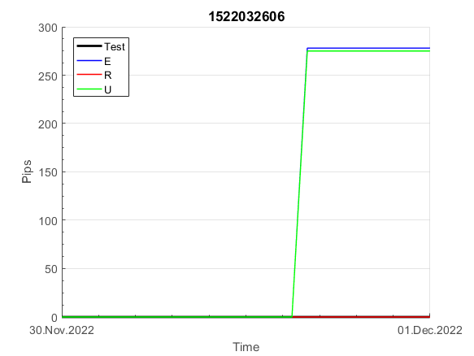
INFO | SymPer | Pip/Y | Trd/Y | RF=MaxPrf/Y/DD | PF | DD/LastDD | iDD | MO/Spred | SD | MO/SD | iRF=MaxPrf/iDD | W/L*W% | = | RISK=PF*RF | Magic | Mod | HL | HLk | TR | TRk | IN | Ik | Del | BrkBck | Inv | D | Iprice | S | P | PM1 | PM2 | Tk | TS | Out | OTr | Oprc | OD | Oprf | Wknd | A | a | AtrLim | tk | T0 | T1 | tp | start | 2004-01-01 | 2004-01-05 | 2004-01-06 | 2004-01-07 | 2004-01-08 | 2004-01-12 | 2004-01-13 | 2004-01-14 | 2004-01-15 | 2004-01-19 | 2004-01-20 | 2004-01-21 | 2004-01-22 | 2004-01-26 | 2004-01-27 | 2004-01-28 | 2004-01-29 | 2004-02-02 | 2004-02-03 | 2004-02-04 | 2004-02-05 | 2004-02-09 | 2004-02-10 | 2004-02-11 | 2004-02-12 | 2004-02-16 | 2004-02-17 | 2004-02-18 | 2004-02-19 | 2004-02-23 | 2004-02-24 | 2004-02-25 | 2004-02-26 | 2004-03-01 | 2004-03-02 | 2004-03-03 | 2004-03-04 | 2004-03-08 | 2004-03-09 | 2004-03-10 | 2004-03-11 | 2004-03-15 | 2004-03-16 | 2004-03-17 | 2004-03-18 | 2004-03-22 | 2004-03-23 | 2004-03-24 | 2004-03-25 | 2004-03-29 | 2004-03-30 | 2004-03-31 | 2004-04-01 | 2004-04-05 | 2004-04-06 | 2004-04-07 | 2004-04-08 | 2004-04-12 | 2004-04-13 | 2004-04-14 | 2004-04-15 | 2004-04-19 | 2004-04-20 | 2004-04-21 | 2004-04-22 | 2004-04-26 | 2004-04-27 | 2004-04-28 | 2004-04-29 | 2004-05-03 | 2004-05-04 | 2004-05-05 | 2004-05-06 | 2004-05-10 | 2004-05-11 | 2004-05-12 | 2004-05-13 | 2004-05-17 | 2004-05-18 | 2004-05-19 | 2004-05-20 | 2004-05-24 | 2004-05-25 | 2004-05-26 | 2004-05-27 | 2004-05-31 | 2004-06-11 | 2004-06-14 | 2004-06-15 | 2004-06-16 | 2004-06-17 | 2004-06-18 | 2004-06-21 | 2004-06-22 | 2004-06-23 | 2004-06-24 | 2004-06-25 | 2004-06-28 | 2004-06-29 | 2004-06-30 | 2004-07-01 | 2004-07-02 | 2004-07-06 | 2004-07-07 | 2004-07-08 | 2004-07-09 | 2004-07-12 | 2004-07-13 | 2004-07-14 | 2004-07-15 | 2004-07-16 | 2004-07-19 | 2004-07-20 | 2004-07-21 | 2004-07-22 | 2004-07-23 | 2004-07-26 | 2004-07-27 | 2004-07-28 | 2004-07-29 | 2004-07-30 | 2004-08-02 | 2004-08-03 | 2004-08-04 | 2004-08-05 | 2004-08-06 | 2004-08-09 | 2004-08-10 | 2004-08-11 | 2004-08-12 | 2004-08-13 | 2004-08-16 | 2004-08-17 | 2004-08-18 | 2004-08-19 | 2004-08-20 | 2004-08-23 | 2004-08-24 | 2004-08-25 | 2004-08-26 | 2004-08-27 | 2004-08-30 | 2004-08-31 | 2004-09-01 | 2004-09-02 | 2004-09-03 | 2004-09-07 | 2004-09-08 | 2004-09-09 | 2004-09-10 | 2004-09-13 | 2004-09-14 | 2004-09-15 | 2004-09-16 | 2004-09-17 | 2004-09-20 | 2004-09-21 | 2004-09-22 | 2004-09-23 | 2004-09-24 | 2004-09-27 | 2004-09-28 | 2004-09-29 | 2004-09-30 | 2004-10-01 | 2004-10-04 | 2004-10-05 | 2004-10-06 | 2004-10-07 | 2004-10-08 | 2004-10-11 | 2004-10-12 | 2004-10-13 | 2004-10-14 | 2004-10-15 | 2004-10-18 | 2004-10-19 | 2004-10-20 | 2004-10-21 | 2004-10-22 | 2004-10-25 | 2004-10-26 | 2004-10-27 | 2004-10-28 | 2004-10-29 | 2004-11-01 | 2004-11-02 | 2004-11-03 | 2004-11-04 | 2004-11-05 | 2004-11-08 | 2004-11-09 | 2004-11-10 | 2004-11-11 | 2004-11-12 | 2004-11-15 | 2004-11-16 | 2004-11-17 | 2004-11-18 | 2004-11-19 | 2004-11-22 | 2004-11-23 | 2004-11-24 | 2004-11-26 | 2004-11-29 | 2004-11-30 | 2004-12-01
FA$T200.925 2004.07.07-2023.05.01, Sprd=100, StpLev=100, Swaps=-14.31, OPT-2007.01.02-2020.01.02 | XAUUSD240 | 385 | 9 | 0.28 | 1.89 | 1379_62 | 2438 | 0.43 | 137 | 3.1 | 18 | 0.9*70 = | 62 | 0.5 | 1522032606 | 2 | 2 | 3 | 8 | 3 | 1 | 7 | 1 | -1 | 1 | -2 | 4 | 4 | -2 | -2 | 0 | 4 | 1 | 0 | -1 | 3 | 0 | 0 | 0 | 15 | 4 | 0 | 0 | 8 | 1 | 0 |  | 0 | 0 | 0 | 0 | 0 | 0 | 0 | 0 | 0 | 0 | 0 | 0 | 0 | 0 | 0 | 0 | 0 | 0 | 0 | 0 | 0 | 0 | 0 | 0 | 0 | 0 | 0 | 0 | 0 | 0 | 0 | 0 | 0 | 0 | 0 | 0 | 0 | 0 | 0 | 0 | 0 | 0 | 0 | 0 | -30 | -43 | -40 | -37 | -30 | 4 | 4 | 4 | 4 | 4 | 4 | 4 | 4 | 4 | 4 | 4 | 4 | 4 | 4 | 4 | 4 | 4 | 4 | 4 | 4 | 4 | 4 | 4 | 4 | 4 | 4 | 4 | 4 | 4 | 4 | 4 | 4 | 4 | 4 | 4 | 4 | 4 | -7 | 33 | 33 | 33 | 33 | 33 | 33 | 33 | 33 | 33 | 33 | 33 | 33 | 33 | 33 | 33 | 33 | 33 | 33 | 33 | 33 | 33 | 33 | 33 | 33 | 33 | 33 | 33 | 33 | 33 | 33 | 33 | 33 | 33 | 33 | 33 | 33 | 33 | 33 | 33 | 33 | 33 | 33 | 33 | 33 | 33 | 33 | 19 | 28 | 21 | -2 | 33 | -8 | -8 | -8 | -8 | -8 | -8 | -8 | -8 | -8 | -8 | -8 | -8 | -8 | -8 | -8 | -8 | -8 | -8 | -43 | -54 | -54 | -54 | -54 | -54 | -54 | -54 | -54 | -54 | -54 | -54 | -54 | -54 | -54 | -54 | -54 | -54 | -54 | -54 | -54 | -54 | -54 | -37 | 3 | 3 | 3 | 3 | 3 | 3 | 3 | 3 | 3 | 3 | 3 | 3 | 3 | 3 | 3 | 3 | 3 | 3 | 3 | -22 | -10 | -10 | -8 | -31 | -31 | -31 | -31
FA$T200.925 2004.07.07-2023.04.06, Sprd=100, StpLev=100, Swaps=-13.14, OPT-2007.01.02-2020.01.02 | XAUUSD240 | 375 | 9 | 0.28 | 1.86 | 1377_301 | 2428 | 0.42 | 137 | 3.1 | 18 | 0.9*70 = | 62 | 1 | 1522032606 | 2 | 2 | 3 | 8 | 3 | 1 | 7 | 1 | -1 | 1 | -2 | 4 | 4 | -2 | -2 | 0 | 4 | 1 | 0 | -1 | 3 | 0 | 0 | 0 | 15 | 4 | 0 | 0 | 8 | 1 | 0 |  | 0 | 0 | 0 | 0 | 0 | 0 | 0 | 0 | 0 | 0 | 0 | 0 | 0 | 0 | 0 | 0 | 0 | 0 | 0 | 0 | 0 | 0 | 0 | 0 | 0 | 0 | 0 | 0 | 0 | 0 | 0 | 0 | 0 | 0 | 0 | 0 | 0 | 0 | 0 | 0 | 0 | 0 | 0 | 0 | -30 | -43 | -42 | -39 | -32 | 2 | 2 | 2 | 2 | 2 | 2 | 2 | 2 | 2 | 2 | 2 | 2 | 2 | 2 | 2 | 2 | 2 | 2 | 2 | 2 | 2 | 2 | 2 | 2 | 2 | 2 | 2 | 2 | 2 | 2 | 2 | 2 | 2 | 2 | 2 | 2 | 2 | -11 | 29 | 29 | 29 | 29 | 29 | 29 | 29 | 29 | 29 | 29 | 29 | 29 | 29 | 29 | 29 | 29 | 29 | 29 | 29 | 29 | 29 | 29 | 29 | 29 | 29 | 29 | 29 | 29 | 29 | 29 | 29 | 29 | 29 | 29 | 29 | 29 | 29 | 29 | 29 | 29 | 29 | 29 | 29 | 29 | 29 | 29 | 15 | 25 | 18 | -4 | 32 | -8 | -8 | -8 | -8 | -8 | -8 | -8 | -8 | -8 | -8 | -8 | -8 | -8 | -8 | -8 | -8 | -8 | -8 | -43 | -52 | -52 | -52 | -52 | -52 | -52 | -52 | -52 | -52 | -52 | -52 | -52 | -52 | -52 | -52 | -52 | -52 | -52 | -52 | -52 | -52 | -52 | -35 | 5 | 5 | 5 | 5 | 5 | 5 | 5 | 5 | 5 | 5 | 5 | 5 | 5 | 5 | 5 | 5 | 5 | 5 | 5 | -20 | -6 | -6 | -3 | -26 | -26 | -26 | -26

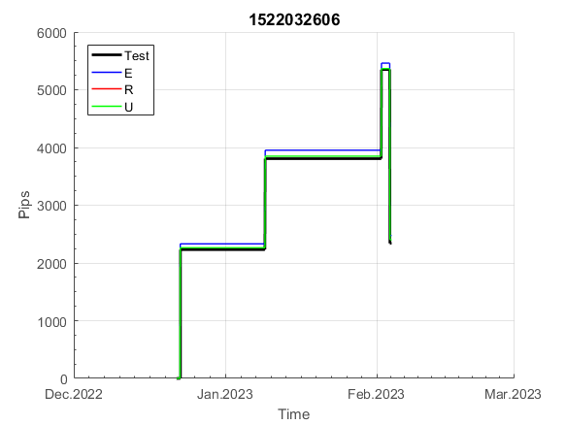
 | 1522032606 | 1522032606
 | 0 | 0
 | 0 | 0
 | 0 | 0
 | 0 | 0
 | 0 | 0
 | 0 | 0
 | 0 | 0
 | 0 | 0
 | 0 | 0
 | 0 | 0
 | 0 | 0
 | 0 | 0
 | 0 | 0
 | 0 | 0
 | 0 | 0
 | 0 | 0
 | 0 | 0
 | 0 | 0
 | 0 | 0
 | 0 | 0
 | 0 | 0
 | 0 | 0
 | 0 | 0
 | 0 | 0
 | 0 | 0
 | 0 | 0
 | 0 | 0
 | 0 | 0
 | 0 | 0
 | 0 | 0
 | 0 | 0
 | 0 | 0
 | 0 | 0
 | 0 | 0
 | 0 | 0
 | -30 | -30
 | -43 | -43
 | -40 | -42
 | -37 | -39
 | -30 | -32
 | 4 | 2
 | 4 | 2
 | 4 | 2
 | 4 | 2
 | 4 | 2
 | 4 | 2
 | 4 | 2
 | 4 | 2
 | 4 | 2
 | 4 | 2
...
 |  |  |  |  |  |  |  |  |  |  |  |  |  |  |  |  |  |  |  |  |  |  |  | 0.99999720684
 |  |  |  |  |  |  |  |  |  |  |  |  |  |  |  |  |  |  |  |  |  |  |  | #DIV/0!
 |  |  |  |  |  |  |  |  |  |  |  |  |  |  |  |  |  |  |  |  |  |  |  | #DIV/0!
 |  |  |  |  |  |  |  |  |  |  |  |  |  |  |  |  |  |  |  |  |  |  |  | #DIV/0!

154
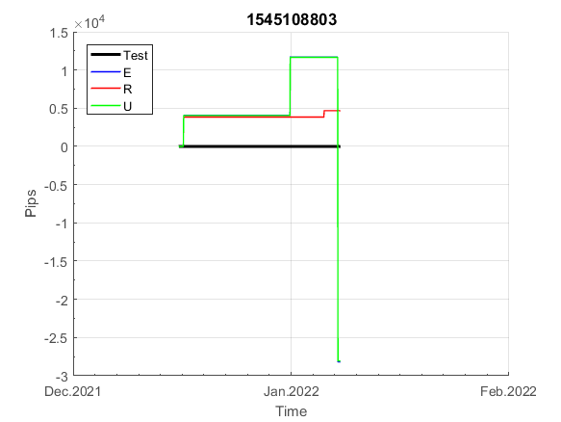
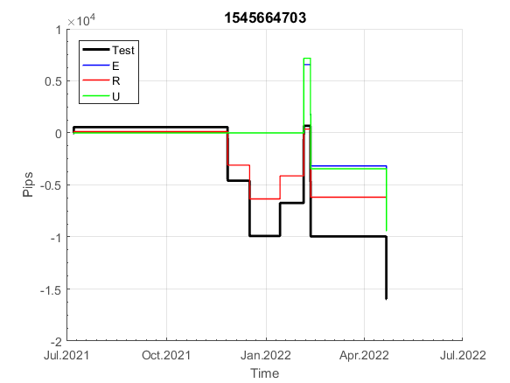
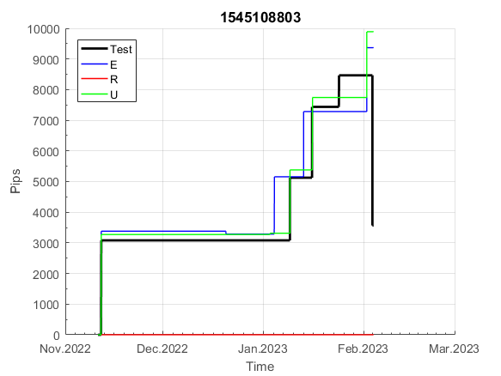
INFO | SymPer | Pip/Y | Trd/Y | RF=MaxPrf/Y/DD | PF | DD/LastDD | iDD | MO/Spred | SD | MO/SD | iRF=MaxPrf/iDD | W/L*W% | = | RISK=PF*RF | Magic | Mod | HL | HLk | TR | TRk | IN | Ik | Del | BrkBck | Inv | D | Iprice | S | P | PM1 | PM2 | Tk | TS | Out | OTr | Oprc | OD | Oprf | Wknd | A | a | AtrLim | tk | T0 | T1 | tp | start | 2004-01-01 | 2004-01-05 | 2004-01-06 | 2004-01-07 | 2004-01-08 | 2004-01-12 | 2004-01-13 | 2004-01-14 | 2004-01-15 | 2004-01-19 | 2004-01-20 | 2004-01-21 | 2004-01-22 | 2004-01-26 | 2004-01-27 | 2004-01-28 | 2004-01-29 | 2004-02-02 | 2004-02-03 | 2004-02-04 | 2004-02-05 | 2004-02-09 | 2004-02-10 | 2004-02-11 | 2004-02-12 | 2004-02-16 | 2004-02-17 | 2004-02-18 | 2004-02-19 | 2004-02-23 | 2004-02-24 | 2004-02-25 | 2004-02-26 | 2004-03-01 | 2004-03-02 | 2004-03-03 | 2004-03-04 | 2004-03-08 | 2004-03-09 | 2004-03-10 | 2004-03-11 | 2004-03-15 | 2004-03-16 | 2004-03-17 | 2004-03-18 | 2004-03-22 | 2004-03-23 | 2004-03-24 | 2004-03-25 | 2004-03-29 | 2004-03-30 | 2004-03-31 | 2004-04-01 | 2004-04-05 | 2004-04-06 | 2004-04-07 | 2004-04-08 | 2004-04-12 | 2004-04-13 | 2004-04-14 | 2004-04-15 | 2004-04-19 | 2004-04-20 | 2004-04-21 | 2004-04-22 | 2004-04-26 | 2004-04-27 | 2004-04-28 | 2004-04-29 | 2004-05-03 | 2004-05-04 | 2004-05-05 | 2004-05-06 | 2004-05-10 | 2004-05-11 | 2004-05-12 | 2004-05-13 | 2004-05-17 | 2004-05-18 | 2004-05-19 | 2004-05-20 | 2004-05-24 | 2004-05-25 | 2004-05-26 | 2004-05-27 | 2004-05-31 | 2004-06-11 | 2004-06-14 | 2004-06-15 | 2004-06-16 | 2004-06-17 | 2004-06-18 | 2004-06-21 | 2004-06-22 | 2004-06-23 | 2004-06-24 | 2004-06-25 | 2004-06-28 | 2004-06-29 | 2004-06-30 | 2004-07-01 | 2004-07-02 | 2004-07-06 | 2004-07-07 | 2004-07-08 | 2004-07-09 | 2004-07-12 | 2004-07-13 | 2004-07-14 | 2004-07-15 | 2004-07-16 | 2004-07-19 | 2004-07-20 | 2004-07-21 | 2004-07-22 | 2004-07-23 | 2004-07-26 | 2004-07-27 | 2004-07-28 | 2004-07-29 | 2004-07-30 | 2004-08-02 | 2004-08-03 | 2004-08-04 | 2004-08-05 | 2004-08-06 | 2004-08-09 | 2004-08-10 | 2004-08-11 | 2004-08-12 | 2004-08-13 | 2004-08-16 | 2004-08-17 | 2004-08-18 | 2004-08-19 | 2004-08-20 | 2004-08-23 | 2004-08-24 | 2004-08-25 | 2004-08-26 | 2004-08-27 | 2004-08-30 | 2004-08-31 | 2004-09-01 | 2004-09-02 | 2004-09-03 | 2004-09-07 | 2004-09-08 | 2004-09-09 | 2004-09-10 | 2004-09-13 | 2004-09-14 | 2004-09-15 | 2004-09-16 | 2004-09-17 | 2004-09-20 | 2004-09-21 | 2004-09-22 | 2004-09-23 | 2004-09-24 | 2004-09-27 | 2004-09-28 | 2004-09-29 | 2004-09-30 | 2004-10-01 | 2004-10-04 | 2004-10-05 | 2004-10-06 | 2004-10-07 | 2004-10-08 | 2004-10-11 | 2004-10-12 | 2004-10-13 | 2004-10-14 | 2004-10-15 | 2004-10-18 | 2004-10-19 | 2004-10-20 | 2004-10-21 | 2004-10-22 | 2004-10-25 | 2004-10-26 | 2004-10-27 | 2004-10-28 | 2004-10-29 | 2004-11-01 | 2004-11-02 | 2004-11-03 | 2004-11-04 | 2004-11-05 | 2004-11-08 | 2004-11-09 | 2004-11-10 | 2004-11-11 | 2004-11-12 | 2004-11-15 | 2004-11-16 | 2004-11-17 | 2004-11-18 | 2004-11-19 | 2004-11-22 | 2004-11-23 | 2004-11-24 | 2004-11-26 | 2004-11-29 | 2004-11-30 | 2004-12-01
FA$T200.925 2004.07.07-2023.05.01, Sprd=100, StpLev=100, Swaps=-14.31, OPT-2007.01.02-2020.01.02 | XAUUSD240 | 789 | 13 | 0.61 | 2.15 | 1332_652 | 2174 | 0.62 | 157 | 3.9 | 29 | 0.7*77 = | 52 | 1.3 | 1545108803 | 2 | 3 | 1 | 4 | 9 | -1 | 2 | 0 | 0 | 0 | 1 | 2 | 5 | 6 | 0 | 0 | 0 | 0 | 1 | 0 | 1 | 3 | 2 | 0 | 15 | 5 | 0 | 0 | 1 | 8 | 3 |  | 0 | 0 | 0 | 0 | 0 | 0 | 0 | 0 | 0 | 0 | 0 | 0 | 0 | 0 | 0 | 0 | 0 | 0 | 0 | 0 | 0 | 0 | 0 | 0 | 0 | 0 | 0 | 0 | 0 | 0 | 0 | 0 | 0 | 0 | 0 | 0 | 0 | 0 | 0 | 0 | 0 | 0 | 0 | 0 | 0 | 0 | 0 | 0 | 0 | 0 | 0 | 0 | 0 | 0 | 0 | 0 | 0 | 0 | 0 | 0 | 0 | 0 | 5 | -53 | -51 | 0 | 0 | -13 | -27 | -110 | -110 | -110 | -110 | -110 | -110 | -110 | -116 | -121 | -87 | -87 | -87 | -87 | -87 | -129 | -181 | -181 | -183 | -190 | -170 | -167 | -157 | -177 | -164 | -122 | -141 | -155 | -105 | -105 | -105 | -117 | -125 | -110 | -107 | -68 | -80 | -128 | -100 | -128 | -190 | -190 | -190 | -190 | -190 | -190 | -190 | -190 | -190 | -190 | -190 | -190 | -190 | -190 | -190 | -190 | -190 | -190 | -190 | -190 | -205 | -235 | -241 | -292 | -292 | -292 | -292 | -292 | -292 | -292 | -309 | -312 | -365 | -371 | -352 | -342 | -408 | -408 | -408 | -408 | -394 | -368 | -349 | -349 | -349 | -349 | -349 | -349 | -349 | -349 | -349 | -349 | -349 | -349 | -349 | -349 | -349 | -349 | -349 | -349 | -349 | -349 | -349 | -349 | -349 | -349 | -349 | -349 | -349 | -349 | -349 | -349 | -349 | -349 | -349 | -349 | -349 | -349 | -349 | -349 | -349 | -349 | -349 | -349 | -349 | -349 | -349 | -349 | -349 | -349 | -349 | -349 | -349 | -349 | -349 | -349 | -349 | -349 | -349
FA$T200.925 2004.07.07-2023.04.06, Sprd=100, StpLev=100, Swaps=-13.14, OPT-2007.01.02-2020.01.02 | XAUUSD240 | 811 | 13 | 0.61 | 2.22 | 1326_209 | 2180 | 0.63 | 155 | 4.1 | 29 | 0.7*77 = | 55 | 5 | 1545108803 | 2 | 3 | 1 | 4 | 9 | -1 | 2 | 0 | 0 | 0 | 1 | 2 | 5 | 6 | 0 | 0 | 0 | 0 | 1 | 0 | 1 | 3 | 2 | 0 | 15 | 5 | 0 | 0 | 1 | 8 | 3 |  | 0 | 0 | 0 | 0 | 0 | 0 | 0 | 0 | 0 | 0 | 0 | 0 | 0 | 0 | 0 | 0 | 0 | 0 | 0 | 0 | 0 | 0 | 0 | 0 | 0 | 0 | 0 | 0 | 0 | 0 | 0 | 0 | 0 | 0 | 0 | 0 | 0 | 0 | 0 | 0 | 0 | 0 | 0 | 0 | 0 | 0 | 0 | 0 | 0 | 0 | 0 | 0 | 0 | 0 | 0 | 0 | 0 | 0 | 0 | 0 | 0 | 0 | 5 | -54 | -52 | -1 | -1 | -15 | -28 | -112 | -112 | -112 | -112 | -112 | -112 | -112 | -119 | -124 | -90 | -90 | -90 | -90 | -90 | -133 | -185 | -185 | -187 | -194 | -175 | -172 | -163 | -184 | -171 | -130 | -148 | -163 | -112 | -112 | -112 | -124 | -133 | -119 | -117 | -78 | -89 | -139 | -112 | -140 | -203 | -203 | -203 | -203 | -203 | -203 | -203 | -203 | -203 | -203 | -203 | -203 | -203 | -203 | -203 | -203 | -203 | -203 | -203 | -203 | -217 | -247 | -252 | -303 | -303 | -303 | -303 | -303 | -303 | -303 | -320 | -323 | -377 | -383 | -365 | -355 | -422 | -422 | -422 | -422 | -407 | -381 | -362 | -362 | -362 | -362 | -362 | -362 | -362 | -362 | -362 | -362 | -362 | -362 | -362 | -362 | -362 | -362 | -362 | -362 | -362 | -362 | -362 | -362 | -362 | -362 | -362 | -362 | -362 | -362 | -362 | -362 | -362 | -362 | -362 | -362 | -362 | -362 | -362 | -362 | -362 | -362 | -362 | -362 | -362 | -362 | -362 | -362 | -362 | -362 | -362 | -362 | -362 | -362 | -362 | -362 | -362 | -362 | -362

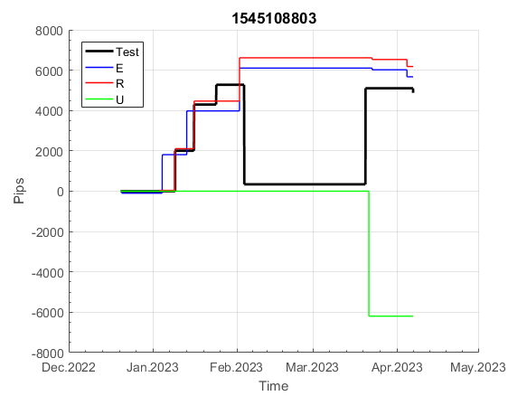
 | 1545108803 | 1545108803
 | 0 | 0
 | 0 | 0
 | 0 | 0
 | 0 | 0
 | 0 | 0
 | 0 | 0
 | 0 | 0
 | 0 | 0
 | 0 | 0
 | 0 | 0
 | 0 | 0
 | 0 | 0
 | 0 | 0
 | 0 | 0
 | 0 | 0
 | 0 | 0
 | 0 | 0
 | 0 | 0
 | 0 | 0
 | 0 | 0
 | 0 | 0
 | 0 | 0
 | 0 | 0
 | 0 | 0
 | 0 | 0
 | 0 | 0
 | 0 | 0
 | 0 | 0
 | 0 | 0
 | 0 | 0
 | 0 | 0
 | 0 | 0
 | 0 | 0
 | 0 | 0
 | 0 | 0
 | 0 | 0
 | 0 | 0
 | 0 | 0
 | 0 | 0
 | 0 | 0
 | 0 | 0
 | 0 | 0
 | 0 | 0
 | 0 | 0
 | 0 | 0
 | 0 | 0
 | 0 | 0
 | 0 | 0
 | 0 | 0
 | 0 | 0
...
 |  |  |  |  |  |  |  |  |  |  |  |  |  |  |  |  |  |  |  |  |  |  |  | 0.99999080282
 |  |  |  |  |  |  |  |  |  |  |  |  |  |  |  |  |  |  |  |  |  |  |  | #DIV/0!
 |  |  |  |  |  |  |  |  |  |  |  |  |  |  |  |  |  |  |  |  |  |  |  | #DIV/0!
 |  |  |  |  |  |  |  |  |  |  |  |  |  |  |  |  |  |  |  |  |  |  |  | #DIV/0!

213
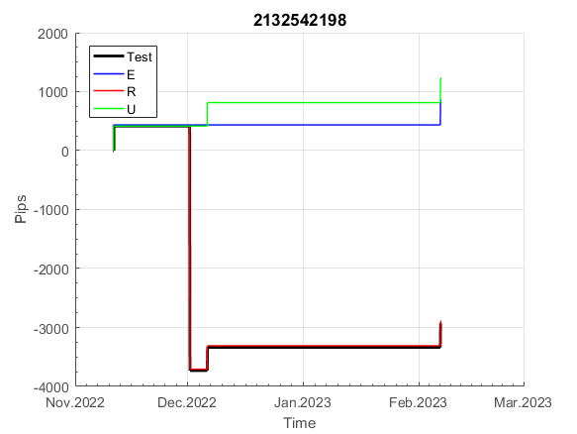
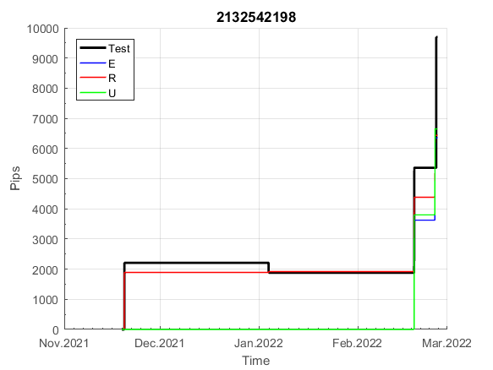
INFO | SymPer | Pip/Y | Trd/Y | RF=MaxPrf/Y/DD | PF | DD/LastDD | iDD | MO/Spred | SD | MO/SD | iRF=MaxPrf/iDD | W/L*W% | = | RISK=PF*RF | Magic | Mod | HL | HLk | TR | TRk | IN | Ik | Del | BrkBck | Inv | D | Iprice | S | P | PM1 | PM2 | Tk | TS | Out | OTr | Oprc | OD | Oprf | Wknd | A | a | AtrLim | tk | T0 | T1 | tp | start | 2004-01-01 | 2004-01-05 | 2004-01-06 | 2004-01-07 | 2004-01-08 | 2004-01-12 | 2004-01-13 | 2004-01-14 | 2004-01-15 | 2004-01-19 | 2004-01-20 | 2004-01-21 | 2004-01-22 | 2004-01-26 | 2004-01-27 | 2004-01-28 | 2004-01-29 | 2004-02-02 | 2004-02-03 | 2004-02-04 | 2004-02-05 | 2004-02-09 | 2004-02-10 | 2004-02-11 | 2004-02-12 | 2004-02-16 | 2004-02-17 | 2004-02-18 | 2004-02-19 | 2004-02-23 | 2004-02-24 | 2004-02-25 | 2004-02-26 | 2004-03-01 | 2004-03-02 | 2004-03-03 | 2004-03-04 | 2004-03-08 | 2004-03-09 | 2004-03-10 | 2004-03-11 | 2004-03-15 | 2004-03-16 | 2004-03-17 | 2004-03-18 | 2004-03-22 | 2004-03-23 | 2004-03-24 | 2004-03-25 | 2004-03-29 | 2004-03-30 | 2004-03-31 | 2004-04-01 | 2004-04-05 | 2004-04-06 | 2004-04-07 | 2004-04-08 | 2004-04-12 | 2004-04-13 | 2004-04-14 | 2004-04-15 | 2004-04-19 | 2004-04-20 | 2004-04-21 | 2004-04-22 | 2004-04-26 | 2004-04-27 | 2004-04-28 | 2004-04-29 | 2004-05-03 | 2004-05-04 | 2004-05-05 | 2004-05-06 | 2004-05-10 | 2004-05-11 | 2004-05-12 | 2004-05-13 | 2004-05-17 | 2004-05-18 | 2004-05-19 | 2004-05-20 | 2004-05-24 | 2004-05-25 | 2004-05-26 | 2004-05-27 | 2004-05-31 | 2004-06-11 | 2004-06-14 | 2004-06-15 | 2004-06-16 | 2004-06-17 | 2004-06-18 | 2004-06-21 | 2004-06-22 | 2004-06-23 | 2004-06-24 | 2004-06-25 | 2004-06-28 | 2004-06-29 | 2004-06-30 | 2004-07-01 | 2004-07-02 | 2004-07-06 | 2004-07-07 | 2004-07-08 | 2004-07-09 | 2004-07-12 | 2004-07-13 | 2004-07-14 | 2004-07-15 | 2004-07-16 | 2004-07-19 | 2004-07-20 | 2004-07-21 | 2004-07-22 | 2004-07-23 | 2004-07-26 | 2004-07-27 | 2004-07-28 | 2004-07-29 | 2004-07-30 | 2004-08-02 | 2004-08-03 | 2004-08-04 | 2004-08-05 | 2004-08-06 | 2004-08-09 | 2004-08-10 | 2004-08-11 | 2004-08-12 | 2004-08-13 | 2004-08-16 | 2004-08-17 | 2004-08-18 | 2004-08-19 | 2004-08-20 | 2004-08-23 | 2004-08-24 | 2004-08-25 | 2004-08-26 | 2004-08-27 | 2004-08-30 | 2004-08-31 | 2004-09-01 | 2004-09-02 | 2004-09-03 | 2004-09-07 | 2004-09-08 | 2004-09-09 | 2004-09-10 | 2004-09-13 | 2004-09-14 | 2004-09-15 | 2004-09-16 | 2004-09-17 | 2004-09-20 | 2004-09-21 | 2004-09-22 | 2004-09-23 | 2004-09-24 | 2004-09-27 | 2004-09-28 | 2004-09-29 | 2004-09-30 | 2004-10-01 | 2004-10-04 | 2004-10-05 | 2004-10-06 | 2004-10-07 | 2004-10-08 | 2004-10-11 | 2004-10-12 | 2004-10-13 | 2004-10-14 | 2004-10-15 | 2004-10-18 | 2004-10-19 | 2004-10-20 | 2004-10-21 | 2004-10-22 | 2004-10-25 | 2004-10-26 | 2004-10-27 | 2004-10-28 | 2004-10-29 | 2004-11-01 | 2004-11-02 | 2004-11-03 | 2004-11-04 | 2004-11-05 | 2004-11-08 | 2004-11-09 | 2004-11-10 | 2004-11-11 | 2004-11-12 | 2004-11-15 | 2004-11-16 | 2004-11-17 | 2004-11-18 | 2004-11-19 | 2004-11-22 | 2004-11-23 | 2004-11-24 | 2004-11-26 | 2004-11-29 | 2004-11-30 | 2004-12-01
FA$T200.925 2004.07.07-2023.05.01, Sprd=100, StpLev=100, Swaps=-14.31, OPT-2007.01.02-2019.12.30 | XAUUSD240 | 69 | 6 | 0.17 | 2.83 | 476_222 | 302 | 0.12 | 25 | 4.7 | 45 | 1.1*76 = | 81 | 0.5 | 2132542198 | 2 | 6 | 5 | 0 | 9 | 7 | 1 | 0 | 1 | 1 | 0 | 1 | 5 | 8 | -1 | 4 | 3 | 1 | 0 | -1 | 2 | 1 | 0 | 2 | 15 | 6 | 0 | 3 | 8 | 4 | 2 |  | 0 | 0 | 0 | 0 | 0 | 0 | 0 | 0 | 0 | 0 | 0 | 0 | 0 | 0 | 0 | 0 | 0 | 0 | 0 | 0 | 0 | 0 | 0 | 0 | 0 | 0 | 0 | 0 | 0 | 0 | 0 | 0 | 0 | 0 | 0 | 0 | -49 | -43 | -46 | 3 | 3 | 3 | 3 | 3 | 3 | 3 | 3 | 3 | 3 | 3 | 3 | 3 | 3 | 3 | 3 | 3 | 3 | 3 | 3 | 3 | 3 | 3 | 3 | 3 | 3 | 3 | 3 | 3 | 3 | 3 | 3 | 3 | 3 | 3 | 3 | 3 | 3 | 3 | 3 | 3 | 3 | 3 | 3 | 3 | 3 | 3 | 3 | 3 | 3 | 3 | 3 | 3 | 3 | 3 | 3 | 3 | 3 | 3 | 3 | 3 | 3 | 3 | -1 | 10 | 10 | 10 | 10 | 10 | 10 | 10 | 10 | 10 | 10 | 10 | 10 | 10 | 10 | 10 | 10 | 10 | 10 | 10 | 10 | 2 | 16 | 16 | 16 | 16 | 16 | 16 | 16 | 16 | -26 | -50 | -48 | -57 | -52 | -8 | -8 | -8 | -8 | -8 | -31 | -18 | -18 | -18 | -18 | -18 | -18 | -18 | -18 | -18 | -18 | -18 | -18 | -18 | -18 | -18 | -18 | -18 | -18 | -18 | -18 | -18 | -18 | -18 | -18 | -18 | -45 | -30 | -19 | -19 | -19 | -19 | -19 | -19 | -19 | -19 | -19 | -19 | -19 | -19 | -19 | -19 | -19 | -19 | -19 | -19 | -19 | -19 | -19 | -19 | -19 | -19 | -19 | -19 | -19 | -19 | -19 | -19 | -19 | -19 | -19 | -19 | -19 | -19 | -19
FA$T200.925 2004.07.07-2023.04.06, Sprd=100, StpLev=100, Swaps=-13.14, OPT-2007.01.02-2019.12.30 | XAUUSD240 | 70 | 6 | 0.17 | 2.8 | 474_221 | 311 | 0.12 | 25 | 4.7 | 44 | 1.0*77 = | 77 | 1 | 2132542198 | 2 | 6 | 5 | 0 | 9 | 7 | 1 | 0 | 1 | 1 | 0 | 1 | 5 | 8 | -1 | 4 | 3 | 1 | 0 | -1 | 2 | 1 | 0 | 2 | 15 | 6 | 0 | 3 | 8 | 4 | 2 |  | 0 | 0 | 0 | 0 | 0 | 0 | 0 | 0 | 0 | 0 | 0 | 0 | 0 | 0 | 0 | 0 | 0 | 0 | 0 | 0 | 0 | 0 | 0 | 0 | 0 | 0 | 0 | 0 | 0 | 0 | 0 | 0 | 0 | 0 | 0 | 0 | -49 | -42 | -44 | 5 | 5 | 5 | 5 | 5 | 5 | 5 | 5 | 5 | 5 | 5 | 5 | 5 | 5 | 5 | 5 | 5 | 5 | 5 | 5 | 5 | 5 | 5 | 5 | 5 | 5 | 5 | 5 | 5 | 5 | 5 | 5 | 5 | 5 | 5 | 5 | 5 | 5 | 5 | 5 | 5 | 5 | 5 | 5 | 5 | 5 | 5 | 5 | 5 | 5 | 5 | 5 | 5 | 5 | 5 | 5 | 5 | 5 | 5 | 5 | 5 | 5 | 5 | 0 | 12 | 12 | 12 | 12 | 12 | 12 | 12 | 12 | 12 | 12 | 12 | 12 | 12 | 12 | 12 | 12 | 12 | 12 | 12 | 12 | 6 | 20 | 20 | 20 | 20 | 20 | 20 | 20 | 20 | -24 | -48 | -47 | -55 | -51 | -7 | -7 | -7 | -7 | -7 | -32 | -19 | -19 | -19 | -19 | -19 | -19 | -19 | -19 | -19 | -19 | -19 | -19 | -19 | -19 | -19 | -19 | -19 | -19 | -19 | -19 | -19 | -19 | -19 | -19 | -19 | -45 | -31 | -20 | -20 | -20 | -20 | -20 | -20 | -20 | -20 | -20 | -20 | -20 | -20 | -20 | -20 | -20 | -20 | -20 | -20 | -20 | -20 | -20 | -20 | -20 | -20 | -20 | -20 | -20 | -20 | -20 | -20 | -20 | -20 | -20 | -20 | -20 | -20 | -20

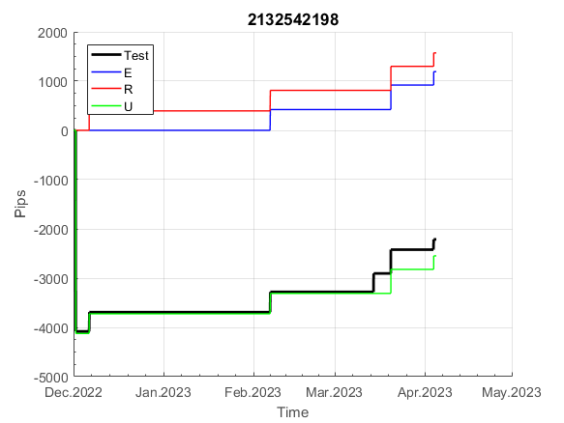
 | 2132542198 | 2132542198
 | 0 | 0
 | 0 | 0
 | 0 | 0
 | 0 | 0
 | 0 | 0
 | 0 | 0
 | 0 | 0
 | 0 | 0
 | 0 | 0
 | 0 | 0
 | 0 | 0
 | 0 | 0
 | 0 | 0
 | 0 | 0
 | 0 | 0
 | 0 | 0
 | 0 | 0
 | 0 | 0
 | 0 | 0
 | 0 | 0
 | 0 | 0
 | 0 | 0
 | 0 | 0
 | 0 | 0
 | 0 | 0
 | 0 | 0
 | 0 | 0
 | -49 | -49
 | -43 | -42
 | -46 | -44
 | 3 | 5
 | 3 | 5
 | 3 | 5
 | 3 | 5
 | 3 | 5
 | 3 | 5
 | 3 | 5
 | 3 | 5
 | 3 | 5
 | 3 | 5
 | 3 | 5
 | 3 | 5
 | 3 | 5
 | 3 | 5
 | 3 | 5
 | 3 | 5
 | 3 | 5
 | 3 | 5
 | 3 | 5
 | 3 | 5
...
 |  |  |  |  |  |  |  |  |  |  |  |  |  |  |  |  |  |  |  |  |  |  |  | 0.99999771839
 |  |  |  |  |  |  |  |  |  |  |  |  |  |  |  |  |  |  |  |  |  |  |  | #DIV/0!
 |  |  |  |  |  |  |  |  |  |  |  |  |  |  |  |  |  |  |  |  |  |  |  | #DIV/0!
 |  |  |  |  |  |  |  |  |  |  |  |  |  |  |  |  |  |  |  |  |  |  |  | #DIV/0!

395
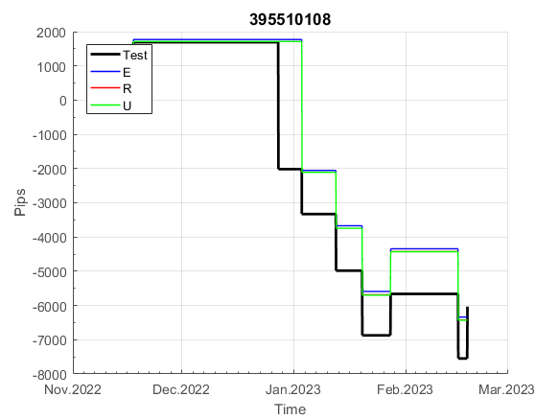
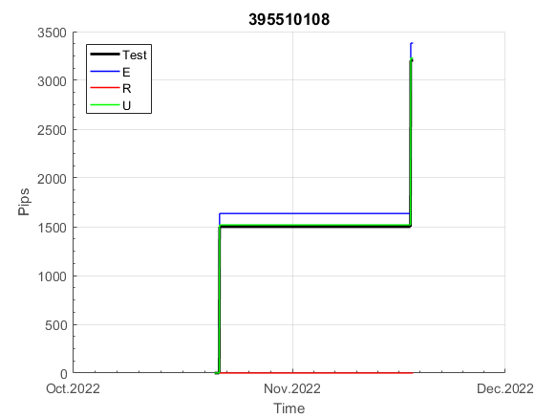
INFO | SymPer | Pip/Y | Trd/Y | RF=MaxPrf/Y/DD | PF | DD/LastDD | iDD | MO/Spred | SD | MO/SD | iRF=MaxPrf/iDD | W/L*W% | = | RISK=PF*RF | Magic | Mod | HL | HLk | TR | TRk | IN | Ik | Del | BrkBck | Inv | D | Iprice | S | P | PM1 | PM2 | Tk | TS | Out | OTr | Oprc | OD | Oprf | Wknd | A | a | AtrLim | tk | T0 | T1 | tp | start | 2004-01-01 | 2004-01-05 | 2004-01-06 | 2004-01-07 | 2004-01-08 | 2004-01-12 | 2004-01-13 | 2004-01-14 | 2004-01-15 | 2004-01-19 | 2004-01-20 | 2004-01-21 | 2004-01-22 | 2004-01-26 | 2004-01-27 | 2004-01-28 | 2004-01-29 | 2004-02-02 | 2004-02-03 | 2004-02-04 | 2004-02-05 | 2004-02-09 | 2004-02-10 | 2004-02-11 | 2004-02-12 | 2004-02-16 | 2004-02-17 | 2004-02-18 | 2004-02-19 | 2004-02-23 | 2004-02-24 | 2004-02-25 | 2004-02-26 | 2004-03-01 | 2004-03-02 | 2004-03-03 | 2004-03-04 | 2004-03-08 | 2004-03-09 | 2004-03-10 | 2004-03-11 | 2004-03-15 | 2004-03-16 | 2004-03-17 | 2004-03-18 | 2004-03-22 | 2004-03-23 | 2004-03-24 | 2004-03-25 | 2004-03-29 | 2004-03-30 | 2004-03-31 | 2004-04-01 | 2004-04-05 | 2004-04-06 | 2004-04-07 | 2004-04-08 | 2004-04-12 | 2004-04-13 | 2004-04-14 | 2004-04-15 | 2004-04-19 | 2004-04-20 | 2004-04-21 | 2004-04-22 | 2004-04-26 | 2004-04-27 | 2004-04-28 | 2004-04-29 | 2004-05-03 | 2004-05-04 | 2004-05-05 | 2004-05-06 | 2004-05-10 | 2004-05-11 | 2004-05-12 | 2004-05-13 | 2004-05-17 | 2004-05-18 | 2004-05-19 | 2004-05-20 | 2004-05-24 | 2004-05-25 | 2004-05-26 | 2004-05-27 | 2004-05-31 | 2004-06-11 | 2004-06-14 | 2004-06-15 | 2004-06-16 | 2004-06-17 | 2004-06-18 | 2004-06-21 | 2004-06-22 | 2004-06-23 | 2004-06-24 | 2004-06-25 | 2004-06-28 | 2004-06-29 | 2004-06-30 | 2004-07-01 | 2004-07-02 | 2004-07-06 | 2004-07-07 | 2004-07-08 | 2004-07-09 | 2004-07-12 | 2004-07-13 | 2004-07-14 | 2004-07-15 | 2004-07-16 | 2004-07-19 | 2004-07-20 | 2004-07-21 | 2004-07-22 | 2004-07-23 | 2004-07-26 | 2004-07-27 | 2004-07-28 | 2004-07-29 | 2004-07-30 | 2004-08-02 | 2004-08-03 | 2004-08-04 | 2004-08-05 | 2004-08-06 | 2004-08-09 | 2004-08-10 | 2004-08-11 | 2004-08-12 | 2004-08-13 | 2004-08-16 | 2004-08-17 | 2004-08-18 | 2004-08-19 | 2004-08-20 | 2004-08-23 | 2004-08-24 | 2004-08-25 | 2004-08-26 | 2004-08-27 | 2004-08-30 | 2004-08-31 | 2004-09-01 | 2004-09-02 | 2004-09-03 | 2004-09-07 | 2004-09-08 | 2004-09-09 | 2004-09-10 | 2004-09-13 | 2004-09-14 | 2004-09-15 | 2004-09-16 | 2004-09-17 | 2004-09-20 | 2004-09-21 | 2004-09-22 | 2004-09-23 | 2004-09-24 | 2004-09-27 | 2004-09-28 | 2004-09-29 | 2004-09-30 | 2004-10-01 | 2004-10-04 | 2004-10-05 | 2004-10-06 | 2004-10-07 | 2004-10-08 | 2004-10-11 | 2004-10-12 | 2004-10-13 | 2004-10-14 | 2004-10-15 | 2004-10-18 | 2004-10-19 | 2004-10-20 | 2004-10-21 | 2004-10-22 | 2004-10-25 | 2004-10-26 | 2004-10-27 | 2004-10-28 | 2004-10-29 | 2004-11-01 | 2004-11-02 | 2004-11-03 | 2004-11-04 | 2004-11-05 | 2004-11-08 | 2004-11-09 | 2004-11-10 | 2004-11-11 | 2004-11-12 | 2004-11-15 | 2004-11-16 | 2004-11-17 | 2004-11-18 | 2004-11-19 | 2004-11-22 | 2004-11-23 | 2004-11-24 | 2004-11-26 | 2004-11-29 | 2004-11-30 | 2004-12-01
FA$T200.925 2004.07.07-2023.05.01, Sprd=100, StpLev=100, Swaps=-14.31, OPT-2007.01.02-2019.12.30 | XAUUSD240 | 529 | 18 | 0.44 | 1.43 | 1287_1075 | 2664 | 0.29 | 168 | 1.7 | 12 | 1.3*53 = | 71 | 0.6 | 395510108 | 2 | 3 | 4 | 0 | 2 | 5 | 6 | 1 | -3 | 1 | 1 | 4 | -2 | -3 | 1 | 4 | 3 | 0 | 1 | 0 | 2 | 0 | 3 | 0 | 15 | 5 | 0 | 0 | 8 | 1 | 2 |  | 0 | 0 | 0 | 0 | 0 | 0 | 0 | 0 | 0 | 0 | 0 | 0 | 0 | 0 | 0 | 0 | 0 | 0 | 0 | 0 | 0 | 0 | 0 | 0 | 0 | 0 | -33 | -45 | -58 | -2 | 19 | 31 | 35 | 54 | 54 | 54 | 54 | 32 | 29 | 38 | 13 | 12 | 36 | 60 | 114 | 139 | 159 | 159 | 159 | 159 | 159 | 159 | 156 | 161 | 140 | 140 | 140 | 140 | 140 | 140 | 140 | 140 | 140 | 140 | 140 | 140 | 140 | 140 | 140 | 140 | 140 | 140 | 140 | 140 | 140 | 140 | 140 | 140 | 140 | 140 | 140 | 140 | 140 | 140 | 136 | 91 | 74 | 74 | 74 | 74 | 74 | 74 | 74 | 74 | 23 | 14 | 14 | 14 | 14 | 14 | 14 | 14 | 14 | 14 | 14 | 14 | 14 | 14 | 14 | 14 | 14 | 14 | 14 | -7 | -20 | 0 | -20 | -19 | -11 | -2 | -23 | -24 | -9 | 64 | 64 | 64 | 64 | 23 | 23 | 23 | 23 | 23 | 23 | 23 | 23 | 23 | 23 | 23 | 23 | 23 | 23 | 23 | 23 | 23 | 23 | 23 | 23 | 23 | 23 | 23 | 23 | 23 | 23 | 13 | 29 | 57 | 48 | 48 | 86 | 86 | 86 | 86 | 86 | 86 | 86 | 86 | 86 | 86 | 86 | 86 | 86 | 77 | 70 | 70 | 70 | 70 | 70 | 70 | 70 | 70 | 70 | 70 | 70 | 70 | 70 | 70 | 70 | 32 | 32 | 32 | 32 | 32 | 32 | 32 | 9 | -29 | -29 | -29 | -29 | -29 | -29 | -29 | -29 | -29 | -29 | -29 | -29
FA$T200.925 2004.07.07-2023.04.06, Sprd=100, StpLev=100, Swaps=-13.14, OPT-2007.01.02-2019.12.30 | XAUUSD240 | 534 | 18 | 0.44 | 1.43 | 1279_818 | 2614 | 0.29 | 169 | 1.7 | 12 | 1.3*53 = | 71 | 0.6 | 395510108 | 2 | 3 | 4 | 0 | 2 | 5 | 6 | 1 | -3 | 1 | 1 | 4 | -2 | -3 | 1 | 4 | 3 | 0 | 1 | 0 | 2 | 0 | 3 | 0 | 15 | 5 | 0 | 0 | 8 | 1 | 2 |  | 0 | 0 | 0 | 0 | 0 | 0 | 0 | 0 | 0 | 0 | 0 | 0 | 0 | 0 | 0 | 0 | 0 | 0 | 0 | 0 | 0 | 0 | 0 | 0 | 0 | 0 | -33 | -46 | -60 | -4 | 17 | 28 | 31 | 50 | 50 | 50 | 50 | 28 | 26 | 35 | 11 | 10 | 36 | 60 | 115 | 141 | 160 | 160 | 160 | 160 | 160 | 160 | 157 | 163 | 142 | 142 | 142 | 142 | 142 | 142 | 142 | 142 | 142 | 142 | 142 | 142 | 142 | 142 | 142 | 142 | 142 | 142 | 142 | 142 | 142 | 142 | 142 | 142 | 142 | 142 | 142 | 142 | 142 | 142 | 138 | 94 | 77 | 77 | 77 | 77 | 77 | 77 | 77 | 77 | 26 | 18 | 18 | 18 | 18 | 18 | 18 | 18 | 18 | 18 | 18 | 18 | 18 | 18 | 18 | 18 | 18 | 18 | 18 | -3 | -15 | 6 | -14 | -13 | -4 | 6 | -14 | -14 | 1 | 75 | 75 | 75 | 75 | 34 | 34 | 34 | 34 | 34 | 34 | 34 | 34 | 34 | 34 | 34 | 34 | 34 | 34 | 34 | 34 | 34 | 34 | 34 | 34 | 34 | 34 | 34 | 34 | 34 | 34 | 24 | 39 | 67 | 57 | 56 | 95 | 95 | 95 | 95 | 95 | 95 | 95 | 95 | 95 | 95 | 95 | 95 | 95 | 87 | 80 | 80 | 80 | 80 | 80 | 80 | 80 | 80 | 80 | 80 | 80 | 80 | 80 | 80 | 80 | 42 | 42 | 42 | 42 | 42 | 42 | 42 | 18 | -21 | -21 | -21 | -21 | -21 | -21 | -21 | -21 | -21 | -21 | -21 | -21

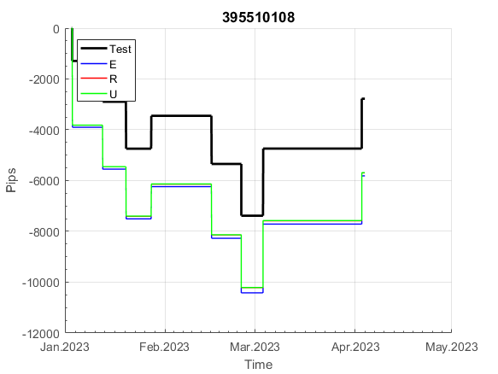
 | 395510108 | 395510108
 | 0 | 0
 | 0 | 0
 | 0 | 0
 | 0 | 0
 | 0 | 0
 | 0 | 0
 | 0 | 0
 | 0 | 0
 | 0 | 0
 | 0 | 0
 | 0 | 0
 | 0 | 0
 | 0 | 0
 | 0 | 0
 | 0 | 0
 | 0 | 0
 | 0 | 0
 | -33 | -33
 | -45 | -46
 | -58 | -60
 | -2 | -4
 | 19 | 17
 | 31 | 28
 | 35 | 31
 | 54 | 50
 | 54 | 50
 | 54 | 50
 | 54 | 50
 | 32 | 28
 | 29 | 26
 | 38 | 35
 | 13 | 11
 | 12 | 10
 | 36 | 36
 | 60 | 60
 | 114 | 115
 | 139 | 141
 | 159 | 160
 | 159 | 160
 | 159 | 160
 | 159 | 160
 | 159 | 160
 | 159 | 160
 | 156 | 157
 | 161 | 163
 | 140 | 142
 | 140 | 142
 | 140 | 142
 | 140 | 142
 | 140 | 142
...
 |  |  |  |  |  |  |  |  |  |  |  |  |  |  |  |  |  |  |  |  |  |  |  | 0.99999002681
 |  |  |  |  |  |  |  |  |  |  |  |  |  |  |  |  |  |  |  |  |  |  |  | #DIV/0!
 |  |  |  |  |  |  |  |  |  |  |  |  |  |  |  |  |  |  |  |  |  |  |  | #DIV/0!
 |  |  |  |  |  |  |  |  |  |  |  |  |  |  |  |  |  |  |  |  |  |  |  | #DIV/0!

788
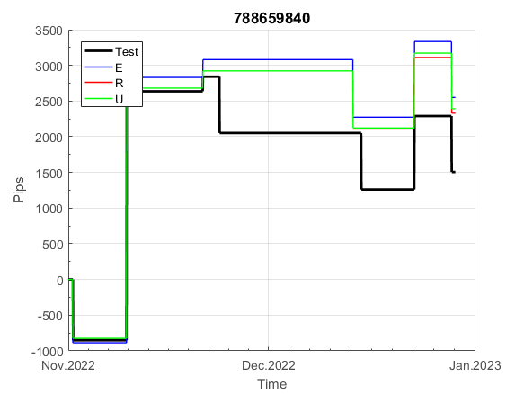
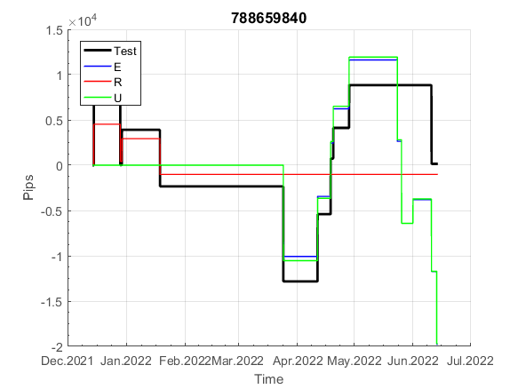
INFO | SymPer | Pip/Y | Trd/Y | RF=MaxPrf/Y/DD | PF | DD/LastDD | iDD | MO/Spred | SD | MO/SD | iRF=MaxPrf/iDD | W/L*W% | = | RISK=PF*RF | Magic | Mod | HL | HLk | TR | TRk | IN | Ik | Del | BrkBck | Inv | D | Iprice | S | P | PM1 | PM2 | Tk | TS | Out | OTr | Oprc | OD | Oprf | Wknd | A | a | AtrLim | tk | T0 | T1 | tp | start | 2004-01-01 | 2004-01-05 | 2004-01-06 | 2004-01-07 | 2004-01-08 | 2004-01-12 | 2004-01-13 | 2004-01-14 | 2004-01-15 | 2004-01-19 | 2004-01-20 | 2004-01-21 | 2004-01-22 | 2004-01-26 | 2004-01-27 | 2004-01-28 | 2004-01-29 | 2004-02-02 | 2004-02-03 | 2004-02-04 | 2004-02-05 | 2004-02-09 | 2004-02-10 | 2004-02-11 | 2004-02-12 | 2004-02-16 | 2004-02-17 | 2004-02-18 | 2004-02-19 | 2004-02-23 | 2004-02-24 | 2004-02-25 | 2004-02-26 | 2004-03-01 | 2004-03-02 | 2004-03-03 | 2004-03-04 | 2004-03-08 | 2004-03-09 | 2004-03-10 | 2004-03-11 | 2004-03-15 | 2004-03-16 | 2004-03-17 | 2004-03-18 | 2004-03-22 | 2004-03-23 | 2004-03-24 | 2004-03-25 | 2004-03-29 | 2004-03-30 | 2004-03-31 | 2004-04-01 | 2004-04-05 | 2004-04-06 | 2004-04-07 | 2004-04-08 | 2004-04-12 | 2004-04-13 | 2004-04-14 | 2004-04-15 | 2004-04-19 | 2004-04-20 | 2004-04-21 | 2004-04-22 | 2004-04-26 | 2004-04-27 | 2004-04-28 | 2004-04-29 | 2004-05-03 | 2004-05-04 | 2004-05-05 | 2004-05-06 | 2004-05-10 | 2004-05-11 | 2004-05-12 | 2004-05-13 | 2004-05-17 | 2004-05-18 | 2004-05-19 | 2004-05-20 | 2004-05-24 | 2004-05-25 | 2004-05-26 | 2004-05-27 | 2004-05-31 | 2004-06-11 | 2004-06-14 | 2004-06-15 | 2004-06-16 | 2004-06-17 | 2004-06-18 | 2004-06-21 | 2004-06-22 | 2004-06-23 | 2004-06-24 | 2004-06-25 | 2004-06-28 | 2004-06-29 | 2004-06-30 | 2004-07-01 | 2004-07-02 | 2004-07-06 | 2004-07-07 | 2004-07-08 | 2004-07-09 | 2004-07-12 | 2004-07-13 | 2004-07-14 | 2004-07-15 | 2004-07-16 | 2004-07-19 | 2004-07-20 | 2004-07-21 | 2004-07-22 | 2004-07-23 | 2004-07-26 | 2004-07-27 | 2004-07-28 | 2004-07-29 | 2004-07-30 | 2004-08-02 | 2004-08-03 | 2004-08-04 | 2004-08-05 | 2004-08-06 | 2004-08-09 | 2004-08-10 | 2004-08-11 | 2004-08-12 | 2004-08-13 | 2004-08-16 | 2004-08-17 | 2004-08-18 | 2004-08-19 | 2004-08-20 | 2004-08-23 | 2004-08-24 | 2004-08-25 | 2004-08-26 | 2004-08-27 | 2004-08-30 | 2004-08-31 | 2004-09-01 | 2004-09-02 | 2004-09-03 | 2004-09-07 | 2004-09-08 | 2004-09-09 | 2004-09-10 | 2004-09-13 | 2004-09-14 | 2004-09-15 | 2004-09-16 | 2004-09-17 | 2004-09-20 | 2004-09-21 | 2004-09-22 | 2004-09-23 | 2004-09-24 | 2004-09-27 | 2004-09-28 | 2004-09-29 | 2004-09-30 | 2004-10-01 | 2004-10-04 | 2004-10-05 | 2004-10-06 | 2004-10-07 | 2004-10-08 | 2004-10-11 | 2004-10-12 | 2004-10-13 | 2004-10-14 | 2004-10-15 | 2004-10-18 | 2004-10-19 | 2004-10-20 | 2004-10-21 | 2004-10-22 | 2004-10-25 | 2004-10-26 | 2004-10-27 | 2004-10-28 | 2004-10-29 | 2004-11-01 | 2004-11-02 | 2004-11-03 | 2004-11-04 | 2004-11-05 | 2004-11-08 | 2004-11-09 | 2004-11-10 | 2004-11-11 | 2004-11-12 | 2004-11-15 | 2004-11-16 | 2004-11-17 | 2004-11-18 | 2004-11-19 | 2004-11-22 | 2004-11-23 | 2004-11-24 | 2004-11-26 | 2004-11-29 | 2004-11-30 | 2004-12-01
FA$T200.925 2004.07.07-2023.05.01, Sprd=100, StpLev=100, Swaps=-14.31, OPT-2007.01.02-2020.01.02 | XAUUSD240 | 278 | 25 | 0.49 | 1.43 | 598_269 | 1245 | 0.11 | 66 | 1.7 | 9 | 1.5*50 = | 75 | 0.7 | 788659840 | 2 | 6 | 2 | 0 | 9 | 8 | 1 | 0 | 0 | 1 | 1 | 2 | 2 | 7 | 0 | 1 | 4 | 0 | 0 | -1 | 2 | 0 | 2 | 2 | 15 | 3 | 0 | 0 | 7 | 8 | 0 |  | 0 | 0 | 0 | 0 | 0 | 0 | 0 | 0 | 0 | 0 | 0 | 0 | 0 | 0 | 0 | 0 | 0 | 0 | 0 | 0 | 0 | 0 | 0 | 0 | 35 | 38 | -14 | -26 | -42 | -42 | -42 | -42 | -60 | -68 | -80 | -80 | -80 | -80 | -80 | -80 | -80 | -80 | -80 | -98 | -98 | -98 | -98 | -98 | -98 | -108 | -80 | -80 | -97 | -97 | -124 | -124 | -124 | -124 | -124 | -140 | -140 | -140 | -140 | -140 | -140 | -140 | -140 | -140 | -140 | -141 | -136 | -94 | -94 | -94 | -94 | -94 | -94 | -94 | -94 | -94 | -94 | -94 | -94 | -94 | -94 | -94 | -94 | -94 | -94 | -94 | -94 | -94 | -105 | -121 | -121 | -121 | -121 | -121 | -121 | -121 | -121 | -125 | -122 | -93 | -93 | -93 | -93 | -93 | -93 | -93 | -93 | -93 | -93 | -93 | -93 | -93 | -93 | -93 | -93 | -93 | -93 | -114 | -114 | -114 | -114 | -114 | -114 | -114 | -114 | -114 | -114 | -114 | -114 | -114 | -114 | -114 | -126 | -126 | -142 | -142 | -157 | -157 | -157 | -157 | -173 | -173 | -173 | -173 | -165 | -139 | -125 | -125 | -125 | -125 | -125 | -125 | -125 | -125 | -125 | -125 | -125 | -125 | -125 | -125 | -125 | -125 | -125 | -125 | -125 | -132 | -100 | -100 | -100 | -100 | -100 | -100 | -100 | -100 | -100 | -100 | -100 | -100 | -100 | -100 | -100 | -100 | -100 | -100 | -100 | -100 | -100 | -100 | -100 | -100 | -100 | -100 | -100 | -100 | -100 | -100 | -100 | -100 | -100 | -100 | -100 | -100 | -100
FA$T200.925 2004.07.07-2023.04.06, Sprd=100, StpLev=100, Swaps=-13.14, OPT-2007.01.02-2020.01.02 | XAUUSD240 | 285 | 25 | 0.5 | 1.44 | 591_180 | 1238 | 0.11 | 66 | 1.7 | 9 | 1.5*50 = | 76 | 0.5 | 788659840 | 2 | 6 | 2 | 0 | 9 | 8 | 1 | 0 | 0 | 1 | 1 | 2 | 2 | 7 | 0 | 1 | 4 | 0 | 0 | -1 | 2 | 0 | 2 | 2 | 15 | 3 | 0 | 0 | 7 | 8 | 0 |  | 0 | 0 | 0 | 0 | 0 | 0 | 0 | 0 | 0 | 0 | 0 | 0 | 0 | 0 | 0 | 0 | 0 | 0 | 0 | 0 | 0 | 0 | 0 | 0 | 35 | 38 | -15 | -29 | -45 | -45 | -45 | -45 | -62 | -70 | -83 | -83 | -83 | -83 | -83 | -83 | -83 | -83 | -83 | -101 | -101 | -101 | -101 | -101 | -101 | -111 | -84 | -84 | -101 | -101 | -127 | -127 | -127 | -127 | -127 | -144 | -144 | -144 | -144 | -144 | -144 | -144 | -144 | -144 | -144 | -144 | -139 | -96 | -96 | -96 | -96 | -96 | -96 | -96 | -96 | -96 | -96 | -96 | -96 | -96 | -96 | -96 | -96 | -96 | -96 | -96 | -96 | -96 | -108 | -124 | -124 | -124 | -124 | -124 | -124 | -124 | -124 | -128 | -126 | -96 | -96 | -96 | -96 | -96 | -96 | -96 | -96 | -96 | -96 | -96 | -96 | -96 | -96 | -96 | -96 | -96 | -96 | -117 | -117 | -117 | -117 | -117 | -117 | -117 | -117 | -117 | -117 | -117 | -117 | -117 | -117 | -117 | -129 | -129 | -145 | -145 | -160 | -160 | -160 | -160 | -176 | -176 | -176 | -176 | -167 | -141 | -127 | -127 | -127 | -127 | -127 | -127 | -127 | -127 | -127 | -127 | -127 | -127 | -127 | -127 | -127 | -127 | -127 | -127 | -127 | -134 | -102 | -102 | -102 | -102 | -102 | -102 | -102 | -102 | -102 | -102 | -102 | -102 | -102 | -102 | -102 | -102 | -102 | -102 | -102 | -102 | -102 | -102 | -102 | -102 | -102 | -102 | -102 | -102 | -102 | -102 | -102 | -102 | -102 | -102 | -102 | -102 | -102

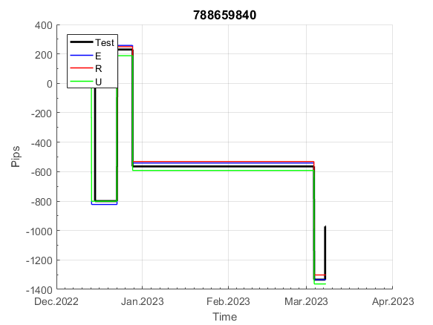
 |  |  |  |  |  |  |  |  |  |  |  |  |  |  |  |  |  |  |  |  |  |  |  | 0.9999960312
 |  |  |  |  |  |  |  |  |  |  |  |  |  |  |  |  |  |  |  |  |  |  |  | #DIV/0!
 |  |  |  |  |  |  |  |  |  |  |  |  |  |  |  |  |  |  |  |  |  |  |  | #DIV/0!
 |  |  |  |  |  |  |  |  |  |  |  |  |  |  |  |  |  |  |  |  |  |  |  | #DIV/0!

816
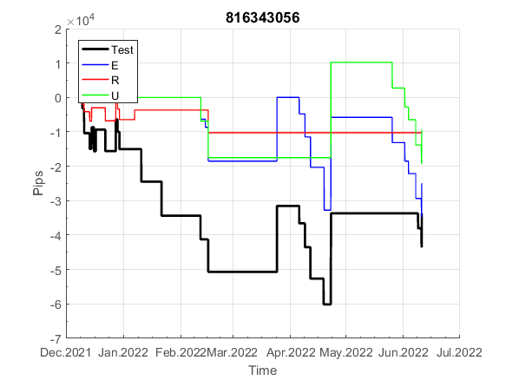
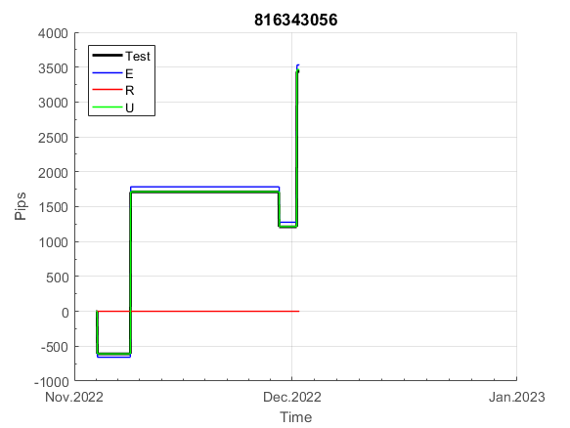
INFO | SymPer | Pip/Y | Trd/Y | RF=MaxPrf/Y/DD | PF | DD/LastDD | iDD | MO/Spred | SD | MO/SD | iRF=MaxPrf/iDD | W/L*W% | = | RISK=PF*RF | Magic | Mod | HL | HLk | TR | TRk | IN | Ik | Del | BrkBck | Inv | D | Iprice | S | P | PM1 | PM2 | Tk | TS | Out | OTr | Oprc | OD | Oprf | Wknd | A | a | AtrLim | tk | T0 | T1 | tp | start | 2004-01-01 | 2004-01-05 | 2004-01-06 | 2004-01-07 | 2004-01-08 | 2004-01-12 | 2004-01-13 | 2004-01-14 | 2004-01-15 | 2004-01-19 | 2004-01-20 | 2004-01-21 | 2004-01-22 | 2004-01-26 | 2004-01-27 | 2004-01-28 | 2004-01-29 | 2004-02-02 | 2004-02-03 | 2004-02-04 | 2004-02-05 | 2004-02-09 | 2004-02-10 | 2004-02-11 | 2004-02-12 | 2004-02-16 | 2004-02-17 | 2004-02-18 | 2004-02-19 | 2004-02-23 | 2004-02-24 | 2004-02-25 | 2004-02-26 | 2004-03-01 | 2004-03-02 | 2004-03-03 | 2004-03-04 | 2004-03-08 | 2004-03-09 | 2004-03-10 | 2004-03-11 | 2004-03-15 | 2004-03-16 | 2004-03-17 | 2004-03-18 | 2004-03-22 | 2004-03-23 | 2004-03-24 | 2004-03-25 | 2004-03-29 | 2004-03-30 | 2004-03-31 | 2004-04-01 | 2004-04-05 | 2004-04-06 | 2004-04-07 | 2004-04-08 | 2004-04-12 | 2004-04-13 | 2004-04-14 | 2004-04-15 | 2004-04-19 | 2004-04-20 | 2004-04-21 | 2004-04-22 | 2004-04-26 | 2004-04-27 | 2004-04-28 | 2004-04-29 | 2004-05-03 | 2004-05-04 | 2004-05-05 | 2004-05-06 | 2004-05-10 | 2004-05-11 | 2004-05-12 | 2004-05-13 | 2004-05-17 | 2004-05-18 | 2004-05-19 | 2004-05-20 | 2004-05-24 | 2004-05-25 | 2004-05-26 | 2004-05-27 | 2004-05-31 | 2004-06-11 | 2004-06-14 | 2004-06-15 | 2004-06-16 | 2004-06-17 | 2004-06-18 | 2004-06-21 | 2004-06-22 | 2004-06-23 | 2004-06-24 | 2004-06-25 | 2004-06-28 | 2004-06-29 | 2004-06-30 | 2004-07-01 | 2004-07-02 | 2004-07-06 | 2004-07-07 | 2004-07-08 | 2004-07-09 | 2004-07-12 | 2004-07-13 | 2004-07-14 | 2004-07-15 | 2004-07-16 | 2004-07-19 | 2004-07-20 | 2004-07-21 | 2004-07-22 | 2004-07-23 | 2004-07-26 | 2004-07-27 | 2004-07-28 | 2004-07-29 | 2004-07-30 | 2004-08-02 | 2004-08-03 | 2004-08-04 | 2004-08-05 | 2004-08-06 | 2004-08-09 | 2004-08-10 | 2004-08-11 | 2004-08-12 | 2004-08-13 | 2004-08-16 | 2004-08-17 | 2004-08-18 | 2004-08-19 | 2004-08-20 | 2004-08-23 | 2004-08-24 | 2004-08-25 | 2004-08-26 | 2004-08-27 | 2004-08-30 | 2004-08-31 | 2004-09-01 | 2004-09-02 | 2004-09-03 | 2004-09-07 | 2004-09-08 | 2004-09-09 | 2004-09-10 | 2004-09-13 | 2004-09-14 | 2004-09-15 | 2004-09-16 | 2004-09-17 | 2004-09-20 | 2004-09-21 | 2004-09-22 | 2004-09-23 | 2004-09-24 | 2004-09-27 | 2004-09-28 | 2004-09-29 | 2004-09-30 | 2004-10-01 | 2004-10-04 | 2004-10-05 | 2004-10-06 | 2004-10-07 | 2004-10-08 | 2004-10-11 | 2004-10-12 | 2004-10-13 | 2004-10-14 | 2004-10-15 | 2004-10-18 | 2004-10-19 | 2004-10-20 | 2004-10-21 | 2004-10-22 | 2004-10-25 | 2004-10-26 | 2004-10-27 | 2004-10-28 | 2004-10-29 | 2004-11-01 | 2004-11-02 | 2004-11-03 | 2004-11-04 | 2004-11-05 | 2004-11-08 | 2004-11-09 | 2004-11-10 | 2004-11-11 | 2004-11-12 | 2004-11-15 | 2004-11-16 | 2004-11-17 | 2004-11-18 | 2004-11-19 | 2004-11-22 | 2004-11-23 | 2004-11-24 | 2004-11-26 | 2004-11-29 | 2004-11-30 | 2004-12-01
FA$T200.925 2004.07.07-2023.05.01, Sprd=100, StpLev=100, Swaps=-14.31, OPT-2007.01.02-2019.12.30 | XAUUSD240 | 347 | 33 | 0.32 | 1.38 | 1123_240 | 1727 | 0.11 | 72 | 1.5 | 6 | 2.5*36 = | 93 | 0.4 | 816343056 | 2 | 5 | 3 | 0 | 9 | 8 | 2 | 1 | 0 | 0 | 5 | 3 | 2 | 5 | 0 | 1 | 0 | 0 | 0 | 0 | 1 | 0 | 1 | 1 | 15 | 4 | 0 | 0 | 1 | 3 | 2 |  | 0 | 0 | 0 | 0 | 0 | 0 | 0 | 0 | 0 | 0 | 0 | 0 | 0 | 0 | 0 | 0 | 0 | 0 | 0 | 0 | 0 | 0 | 0 | 0 | 0 | 0 | 0 | 0 | 0 | 0 | -14 | -2 | 2 | 11 | 49 | 39 | 35 | 35 | 35 | 35 | 35 | 35 | 35 | 35 | 16 | 16 | 16 | 16 | 16 | 16 | 16 | 16 | 16 | 16 | 16 | 16 | 16 | 16 | 16 | 16 | 16 | 6 | 32 | -11 | -11 | -11 | -11 | -11 | -11 | -11 | -11 | -11 | -11 | -11 | -11 | -11 | -11 | -11 | -11 | -11 | -11 | -11 | -11 | -11 | -11 | -11 | -11 | -11 | -11 | -11 | -11 | -11 | -11 | -11 | -11 | -11 | -11 | -11 | -11 | -11 | -11 | -11 | -11 | -11 | -11 | -11 | -11 | -11 | -11 | -11 | -11 | -11 | -11 | -11 | -11 | -11 | -11 | -11 | -11 | -11 | -25 | -41 | -64 | -64 | -64 | -64 | -64 | -64 | -64 | -64 | -64 | -64 | -89 | -89 | -89 | -89 | -89 | -99 | -107 | -111 | -120 | -120 | -139 | -139 | -139 | -139 | -139 | -139 | -139 | -139 | -139 | -139 | -139 | -139 | -139 | -139 | -139 | -139 | -139 | -139 | -139 | -139 | -139 | -139 | -139 | -139 | -139 | -139 | -139 | -139 | -139 | -139 | -139 | -139 | -139 | -139 | -139 | -139 | -139 | -139 | -139 | -139 | -139 | -139 | -139 | -139 | -139 | -145 | -154 | -154 | -154 | -154 | -154 | -154 | -154 | -154 | -154 | -154 | -154 | -154 | -154 | -154 | -154 | -154 | -154 | -154 | -154
FA$T200.925 2004.07.07-2023.04.06, Sprd=100, StpLev=100, Swaps=-13.14, OPT-2007.01.02-2019.12.30 | XAUUSD240 | 347 | 33 | 0.32 | 1.37 | 1124_239 | 1741 | 0.1 | 72 | 1.5 | 6 | 2.5*36 = | 93 | 0.5 | 816343056 | 2 | 5 | 3 | 0 | 9 | 8 | 2 | 1 | 0 | 0 | 5 | 3 | 2 | 5 | 0 | 1 | 0 | 0 | 0 | 0 | 1 | 0 | 1 | 1 | 15 | 4 | 0 | 0 | 1 | 3 | 2 |  | 0 | 0 | 0 | 0 | 0 | 0 | 0 | 0 | 0 | 0 | 0 | 0 | 0 | 0 | 0 | 0 | 0 | 0 | 0 | 0 | 0 | 0 | 0 | 0 | 0 | 0 | 0 | 0 | 0 | 0 | -14 | -3 | 0 | 9 | 46 | 37 | 33 | 33 | 33 | 33 | 33 | 33 | 33 | 33 | 15 | 15 | 15 | 15 | 15 | 15 | 15 | 15 | 15 | 15 | 15 | 15 | 15 | 15 | 15 | 15 | 15 | 5 | 31 | -13 | -13 | -13 | -13 | -13 | -13 | -13 | -13 | -13 | -13 | -13 | -13 | -13 | -13 | -13 | -13 | -13 | -13 | -13 | -13 | -13 | -13 | -13 | -13 | -13 | -13 | -13 | -13 | -13 | -13 | -13 | -13 | -13 | -13 | -13 | -13 | -13 | -13 | -13 | -13 | -13 | -13 | -13 | -13 | -13 | -13 | -13 | -13 | -13 | -13 | -13 | -13 | -13 | -13 | -13 | -13 | -13 | -26 | -43 | -66 | -66 | -66 | -66 | -66 | -66 | -66 | -66 | -66 | -66 | -92 | -92 | -92 | -92 | -92 | -103 | -110 | -114 | -124 | -124 | -143 | -143 | -143 | -143 | -143 | -143 | -143 | -143 | -143 | -143 | -143 | -143 | -143 | -143 | -143 | -143 | -143 | -143 | -143 | -143 | -143 | -143 | -143 | -143 | -143 | -143 | -143 | -143 | -143 | -143 | -143 | -143 | -143 | -143 | -143 | -143 | -143 | -143 | -143 | -143 | -143 | -143 | -143 | -143 | -143 | -149 | -157 | -157 | -157 | -157 | -157 | -157 | -157 | -157 | -157 | -157 | -157 | -157 | -157 | -157 | -157 | -157 | -157 | -157 | -157

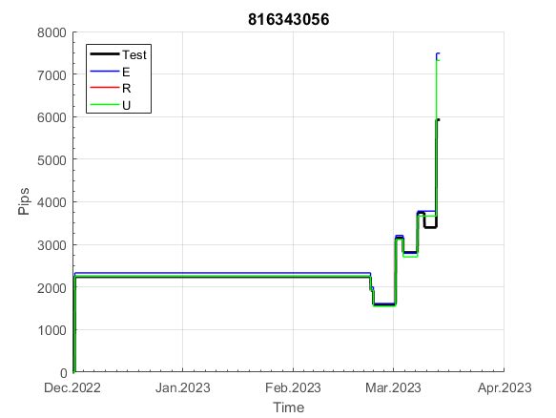
 |  |  |  |  |  |  |  |  |  |  |  |  |  |  |  |  |  |  |  |  |  |  |  | 0.99999114281
 |  |  |  |  |  |  |  |  |  |  |  |  |  |  |  |  |  |  |  |  |  |  |  | #DIV/0!
 |  |  |  |  |  |  |  |  |  |  |  |  |  |  |  |  |  |  |  |  |  |  |  | #DIV/0!
 |  |  |  |  |  |  |  |  |  |  |  |  |  |  |  |  |  |  |  |  |  |  |  | #DIV/0!

100
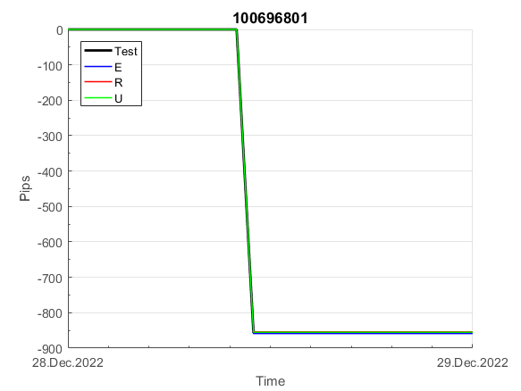
INFO | SymPer | Pip/Y | Trd/Y | RF=MaxPrf/Y/DD | PF | DD/LastDD | iDD | MO/Spred | SD | MO/SD | iRF=MaxPrf/iDD | W/L*W% | = | RISK=PF*RF | Magic | Mod | HL | HLk | TR | TRk | IN | Ik | Del | BrkBck | Inv | D | Iprice | S | P | PM1 | PM2 | Tk | TS | Out | OTr | Oprc | OD | Oprf | Wknd | A | a | AtrLim | tk | T0 | T1 | tp | start | 2004-01-01 | 2004-01-05 | 2004-01-06 | 2004-01-07 | 2004-01-08 | 2004-01-12 | 2004-01-13 | 2004-01-14 | 2004-01-15 | 2004-01-19 | 2004-01-20 | 2004-01-21 | 2004-01-22 | 2004-01-26 | 2004-01-27 | 2004-01-28 | 2004-01-29 | 2004-02-02 | 2004-02-03 | 2004-02-04 | 2004-02-05 | 2004-02-09 | 2004-02-10 | 2004-02-11 | 2004-02-12 | 2004-02-16 | 2004-02-17 | 2004-02-18 | 2004-02-19 | 2004-02-23 | 2004-02-24 | 2004-02-25 | 2004-02-26 | 2004-03-01 | 2004-03-02 | 2004-03-03 | 2004-03-04 | 2004-03-08 | 2004-03-09 | 2004-03-10 | 2004-03-11 | 2004-03-15 | 2004-03-16 | 2004-03-17 | 2004-03-18 | 2004-03-22 | 2004-03-23 | 2004-03-24 | 2004-03-25 | 2004-03-29 | 2004-03-30 | 2004-03-31 | 2004-04-01 | 2004-04-05 | 2004-04-06 | 2004-04-07 | 2004-04-08 | 2004-04-12 | 2004-04-13 | 2004-04-14 | 2004-04-15 | 2004-04-19 | 2004-04-20 | 2004-04-21 | 2004-04-22 | 2004-04-26 | 2004-04-27 | 2004-04-28 | 2004-04-29 | 2004-05-03 | 2004-05-04 | 2004-05-05 | 2004-05-06 | 2004-05-10 | 2004-05-11 | 2004-05-12 | 2004-05-13 | 2004-05-17 | 2004-05-18 | 2004-05-19 | 2004-05-20 | 2004-05-24 | 2004-05-25 | 2004-05-26 | 2004-05-27 | 2004-05-31 | 2004-06-11 | 2004-06-14 | 2004-06-15 | 2004-06-16 | 2004-06-17 | 2004-06-18 | 2004-06-21 | 2004-06-22 | 2004-06-23 | 2004-06-24 | 2004-06-25 | 2004-06-28 | 2004-06-29 | 2004-06-30 | 2004-07-01 | 2004-07-02 | 2004-07-06 | 2004-07-07 | 2004-07-08 | 2004-07-09 | 2004-07-12 | 2004-07-13 | 2004-07-14 | 2004-07-15 | 2004-07-16 | 2004-07-19 | 2004-07-20 | 2004-07-21 | 2004-07-22 | 2004-07-23 | 2004-07-26 | 2004-07-27 | 2004-07-28 | 2004-07-29 | 2004-07-30 | 2004-08-02 | 2004-08-03 | 2004-08-04 | 2004-08-05 | 2004-08-06 | 2004-08-09 | 2004-08-10 | 2004-08-11 | 2004-08-12 | 2004-08-13 | 2004-08-16 | 2004-08-17 | 2004-08-18 | 2004-08-19 | 2004-08-20 | 2004-08-23 | 2004-08-24 | 2004-08-25 | 2004-08-26 | 2004-08-27 | 2004-08-30 | 2004-08-31 | 2004-09-01 | 2004-09-02 | 2004-09-03 | 2004-09-07 | 2004-09-08 | 2004-09-09 | 2004-09-10 | 2004-09-13 | 2004-09-14 | 2004-09-15 | 2004-09-16 | 2004-09-17 | 2004-09-20 | 2004-09-21 | 2004-09-22 | 2004-09-23 | 2004-09-24 | 2004-09-27 | 2004-09-28 | 2004-09-29 | 2004-09-30 | 2004-10-01 | 2004-10-04 | 2004-10-05 | 2004-10-06 | 2004-10-07 | 2004-10-08 | 2004-10-11 | 2004-10-12 | 2004-10-13 | 2004-10-14 | 2004-10-15 | 2004-10-18 | 2004-10-19 | 2004-10-20 | 2004-10-21 | 2004-10-22 | 2004-10-25 | 2004-10-26 | 2004-10-27 | 2004-10-28 | 2004-10-29 | 2004-11-01 | 2004-11-02 | 2004-11-03 | 2004-11-04 | 2004-11-05 | 2004-11-08 | 2004-11-09 | 2004-11-10 | 2004-11-11 | 2004-11-12 | 2004-11-15 | 2004-11-16 | 2004-11-17 | 2004-11-18 | 2004-11-19 | 2004-11-22 | 2004-11-23 | 2004-11-24 | 2004-11-26 | 2004-11-29 | 2004-11-30 | 2004-12-01
FA$T200.925 2004.06.17-2023.05.01, Sprd=100, StpLev=100, Swaps=-14.31, OPT-2010.01.04-2021.12.30 | XAUUSD60 | 285 | 13 | 0.46 | 1.63 | 615_93 | 1819 | 0.21 | 104 | 2.1 | 12 | 2.9*38 = | 112 | 0.8 | 100696801 | 2 | 1 | 4 | -8 | 4 | 8 | 1 | 2 | -5 | 0 | -5 | 1 | 3 | 7 | 0 | 0 | -4 | 0 | 0 | -1 | 3 | 3 | 0 | 0 | 15 | 5 | 0 | 0 | 0 | 7 | 3 |  | 0 | 0 | 0 | 0 | 0 | 0 | 0 | 0 | 0 | 0 | 0 | 0 | 0 | 0 | 0 | 0 | 0 | 0 | 0 | -20 | -20 | -20 | -20 | -20 | -20 | -20 | -20 | -20 | -20 | -20 | -20 | -20 | -20 | -20 | -20 | -20 | -20 | -20 | -20 | -33 | -33 | -33 | -33 | -33 | -33 | -33 | -33 | -33 | -53 | -70 | -61 | -53 | -53 | -53 | -53 | -53 | -53 | -53 | -53 | -53 | -53 | -53 | -53 | -53 | -53 | -53 | -53 | -53 | -74 | -74 | -74 | -74 | -74 | -74 | -74 | -74 | -88 | -93 | -93 | -93 | -93 | -93 | -93 | -93 | -93 | -109 | -109 | -109 | -109 | -109 | -109 | -109 | -109 | -109 | -109 | -109 | -109 | -109 | -109 | -109 | -109 | -109 | -109 | -109 | -109 | -109 | -128 | -128 | -128 | -128 | -128 | -128 | -128 | -128 | -128 | -128 | -128 | -128 | -145 | -145 | -145 | -145 | -145 | -145 | -145 | -145 | -145 | -157 | -163 | -163 | -163 | -163 | -163 | -163 | -163 | -163 | -163 | -163 | -163 | -163 | -163 | -163 | -163 | -163 | -163 | -183 | -194 | -194 | -194 | -194 | -205 | -212 | -197 | -197 | -197 | -197 | -197 | -197 | -197 | -197 | -197 | -197 | -197 | -197 | -197 | -197 | -197 | -197 | -197 | -197 | -197 | -197 | -197 | -197 | -197 | -197 | -197 | -197 | -197 | -197 | -197 | -197 | -197 | -197 | -197 | -197 | -197 | -197 | -197 | -197 | -197 | -197 | -206 | -198 | -180 | -175 | -179 | -176 | -176 | -176 | -188 | -188 | -188 | -188 | -188 | -188 | -188
FA$T200.925 2004.06.17-2023.04.06, Sprd=100, StpLev=100, Swaps=-13.14, OPT-2010.01.04-2021.12.30 | XAUUSD60 | 289 | 13 | 0.47 | 1.64 | 611_93 | 1793 | 0.22 | 104 | 2.1 | 12 | 2.9*38 = | 113 | 0.1 | 100696801 | 2 | 1 | 4 | -8 | 4 | 8 | 1 | 2 | -5 | 0 | -5 | 1 | 3 | 7 | 0 | 0 | -4 | 0 | 0 | -1 | 3 | 3 | 0 | 0 | 15 | 5 | 0 | 0 | 0 | 7 | 3 |  | 0 | 0 | 0 | 0 | 0 | 0 | 0 | 0 | 0 | 0 | 0 | 0 | 0 | 0 | 0 | 0 | 0 | 0 | 0 | -20 | -20 | -20 | -20 | -20 | -20 | -20 | -20 | -20 | -20 | -20 | -20 | -20 | -20 | -20 | -20 | -20 | -20 | -20 | -20 | -33 | -33 | -33 | -33 | -33 | -33 | -33 | -33 | -33 | -53 | -70 | -63 | -55 | -55 | -55 | -55 | -55 | -55 | -55 | -55 | -55 | -55 | -55 | -55 | -55 | -55 | -55 | -55 | -55 | -75 | -75 | -75 | -75 | -75 | -75 | -75 | -75 | -89 | -94 | -94 | -94 | -94 | -94 | -94 | -94 | -94 | -110 | -110 | -110 | -110 | -110 | -110 | -110 | -110 | -110 | -110 | -110 | -110 | -110 | -110 | -110 | -110 | -110 | -110 | -110 | -110 | -110 | -129 | -129 | -129 | -129 | -129 | -129 | -129 | -129 | -129 | -129 | -129 | -129 | -145 | -145 | -145 | -145 | -145 | -145 | -145 | -145 | -145 | -157 | -164 | -164 | -164 | -164 | -164 | -164 | -164 | -164 | -164 | -164 | -164 | -164 | -164 | -164 | -164 | -164 | -164 | -183 | -194 | -194 | -194 | -194 | -205 | -213 | -198 | -198 | -198 | -198 | -198 | -198 | -198 | -198 | -198 | -198 | -198 | -198 | -198 | -198 | -198 | -198 | -198 | -198 | -198 | -198 | -198 | -198 | -198 | -198 | -198 | -198 | -198 | -198 | -198 | -198 | -198 | -198 | -198 | -198 | -198 | -198 | -198 | -198 | -198 | -198 | -207 | -198 | -179 | -173 | -176 | -173 | -173 | -173 | -185 | -185 | -185 | -185 | -185 | -185 | -185

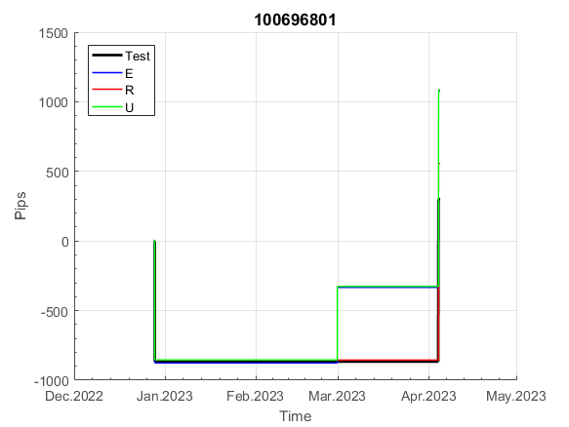
 |  |  |  |  |  |  |  |  |  |  |  |  |  |  |  |  |  |  |  |  |  |  |  | 0.99999466283
 |  |  |  |  |  |  |  |  |  |  |  |  |  |  |  |  |  |  |  |  |  |  |  | #DIV/0!
 |  |  |  |  |  |  |  |  |  |  |  |  |  |  |  |  |  |  |  |  |  |  |  | #DIV/0!
 |  |  |  |  |  |  |  |  |  |  |  |  |  |  |  |  |  |  |  |  |  |  |  | #DIV/0!

158
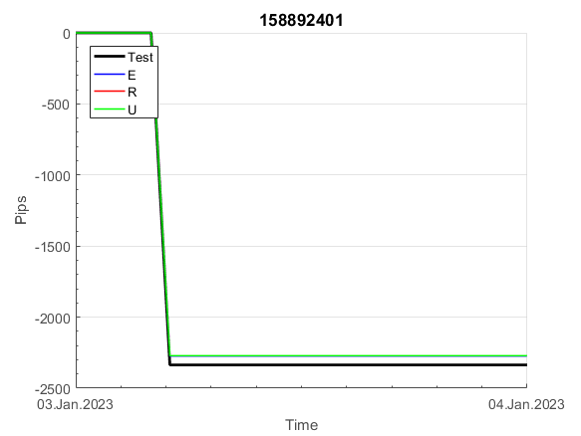
INFO | SymPer | Pip/Y | Trd/Y | RF=MaxPrf/Y/DD | PF | DD/LastDD | iDD | MO/Spred | SD | MO/SD | iRF=MaxPrf/iDD | W/L*W% | = | RISK=PF*RF | Magic | Mod | HL | HLk | TR | TRk | IN | Ik | Del | BrkBck | Inv | D | Iprice | S | P | PM1 | PM2 | Tk | TS | Out | OTr | Oprc | OD | Oprf | Wknd | A | a | AtrLim | tk | T0 | T1 | tp | start | 37987 | 37991 | 2004-01-06 | 2004-01-07 | 2004-01-08 | 2004-01-12 | 2004-01-13 | 2004-01-14 | 2004-01-15 | 2004-01-19 | 2004-01-20 | 2004-01-21 | 2004-01-22 | 2004-01-26 | 2004-01-27 | 2004-01-28 | 2004-01-29 | 2004-02-02 | 2004-02-03 | 2004-02-04 | 2004-02-05 | 2004-02-09 | 2004-02-10 | 2004-02-11 | 2004-02-12 | 2004-02-16 | 2004-02-17 | 2004-02-18 | 2004-02-19 | 2004-02-23 | 2004-02-24 | 2004-02-25 | 2004-02-26 | 2004-03-01 | 2004-03-02 | 2004-03-03 | 2004-03-04 | 2004-03-08 | 2004-03-09 | 2004-03-10 | 2004-03-11 | 2004-03-15 | 2004-03-16 | 2004-03-17 | 2004-03-18 | 2004-03-22 | 2004-03-23 | 2004-03-24 | 2004-03-25 | 2004-03-29 | 2004-03-30 | 2004-03-31 | 2004-04-01 | 2004-04-05 | 2004-04-06 | 2004-04-07 | 2004-04-08 | 2004-04-12 | 2004-04-13 | 2004-04-14 | 2004-04-15 | 2004-04-19 | 2004-04-20 | 2004-04-21 | 2004-04-22 | 2004-04-26 | 2004-04-27 | 2004-04-28 | 2004-04-29 | 2004-05-03 | 2004-05-04 | 2004-05-05 | 2004-05-06 | 2004-05-10 | 2004-05-11 | 2004-05-12 | 2004-05-13 | 2004-05-17 | 2004-05-18 | 2004-05-19 | 2004-05-20 | 2004-05-24 | 2004-05-25 | 2004-05-26 | 2004-05-27 | 2004-05-31 | 2004-06-11 | 2004-06-14 | 2004-06-15 | 2004-06-16 | 2004-06-17 | 2004-06-18 | 2004-06-21 | 2004-06-22 | 2004-06-23 | 2004-06-24 | 2004-06-25 | 2004-06-28 | 2004-06-29 | 2004-06-30 | 2004-07-01 | 2004-07-02 | 2004-07-06 | 2004-07-07 | 2004-07-08 | 2004-07-09 | 2004-07-12 | 2004-07-13 | 2004-07-14 | 2004-07-15 | 2004-07-16 | 2004-07-19 | 2004-07-20 | 2004-07-21 | 2004-07-22 | 2004-07-23 | 2004-07-26 | 2004-07-27 | 2004-07-28 | 2004-07-29 | 2004-07-30 | 2004-08-02 | 2004-08-03 | 2004-08-04 | 2004-08-05 | 2004-08-06 | 2004-08-09 | 2004-08-10 | 2004-08-11 | 2004-08-12 | 2004-08-13 | 2004-08-16 | 2004-08-17 | 2004-08-18 | 2004-08-19 | 2004-08-20 | 2004-08-23 | 2004-08-24 | 2004-08-25 | 2004-08-26 | 2004-08-27 | 2004-08-30 | 2004-08-31 | 2004-09-01 | 2004-09-02 | 2004-09-03 | 2004-09-07 | 2004-09-08 | 2004-09-09 | 2004-09-10 | 2004-09-13 | 2004-09-14 | 2004-09-15 | 2004-09-16 | 2004-09-17 | 2004-09-20 | 2004-09-21 | 2004-09-22 | 2004-09-23 | 2004-09-24 | 2004-09-27 | 2004-09-28 | 2004-09-29 | 2004-09-30 | 2004-10-01 | 2004-10-04 | 2004-10-05 | 2004-10-06 | 2004-10-07 | 2004-10-08 | 2004-10-11 | 2004-10-12 | 2004-10-13 | 2004-10-14 | 2004-10-15 | 2004-10-18 | 2004-10-19 | 2004-10-20 | 2004-10-21 | 2004-10-22 | 2004-10-25 | 2004-10-26 | 2004-10-27 | 2004-10-28 | 2004-10-29 | 2004-11-01 | 2004-11-02 | 2004-11-03 | 2004-11-04 | 2004-11-05 | 2004-11-08 | 2004-11-09 | 2004-11-10 | 2004-11-11 | 2004-11-12 | 2004-11-15 | 2004-11-16 | 2004-11-17 | 2004-11-18 | 2004-11-19 | 2004-11-22 | 2004-11-23 | 2004-11-24 | 2004-11-26 | 2004-11-29 | 2004-11-30 | 2004-12-01
FA$T200.925 2004.06.17-2023.05.01, Sprd=100, StpLev=100, Swaps=-14.31, OPT-2010.01.04-2021.12.30 | XAUUSD60 | 299 | 9 | 0.28 | 1.66 | 1136_502 | 2341 | 0.32 | 152 | 2.1 | 15 | 1.9*52 = | 98 | 0.5 | 158892401 | 2 | 1 | 6 | -7 | 9 | 8 | 1 | 1 | 5 | 0 | -4 | 1 | -4 | 8 | -2 | 0 | -4 | 0 | 1 | -1 | 3 | 0 | 1 | 0 | 15 | 5 | 0 | 0 | 0 | 7 | 1 |  | 0 | 0 | 0 | 0 | 0 | 0 | 0 | 0 | 0 | 0 | 0 | 0 | 0 | 0 | 0 | 0 | 0 | 0 | 0 | 0 | 0 | 0 | 0 | 0 | 0 | 0 | 0 | 0 | 0 | 0 | 0 | 0 | 0 | 0 | 0 | 0 | 0 | 0 | 0 | 0 | 0 | 0 | 0 | 0 | 0 | 0 | 0 | 0 | 0 | 0 | 0 | 0 | 0 | 0 | 0 | 0 | -17 | -23 | 0 | 0 | -18 | -36 | -47 | -47 | -47 | -47 | -47 | -47 | -47 | -47 | -47 | -47 | -47 | -47 | -47 | -47 | -73 | -88 | -88 | -88 | -88 | -88 | -88 | -88 | -88 | -88 | -88 | -88 | -88 | -88 | -88 | -88 | -88 | -88 | -88 | -88 | -88 | -88 | -88 | -88 | -88 | -88 | -88 | -88 | -88 | -88 | -104 | -124 | -124 | -124 | -124 | -124 | -136 | -153 | -150 | -150 | -150 | -150 | -150 | -150 | -150 | -150 | -150 | -150 | -150 | -150 | -150 | -150 | -150 | -150 | -150 | -150 | -150 | -150 | -150 | -150 | -85 | -85 | -85 | -85 | -85 | -85 | -85 | -85 | -85 | -85 | -85 | -85 | -85 | -106 | -125 | -125 | -125 | -178 | -178 | -178 | -178 | -178 | -178 | -178 | -178 | -178 | -178 | -178 | -178 | -178 | -178 | -178 | -178 | -178 | -178 | -178 | -178 | -178 | -178 | -178 | -178 | -178 | -178 | -178 | -178 | -178 | -178 | -178 | -178 | -178 | -178 | -178 | -178 | -178 | -178 | -178 | -178 | -178 | -178 | -178 | -191 | -199 | -177 | -177 | -177 | -177 | -177 | -177 | -177 | -177 | -177
FA$T200.925 2004.06.17-2023.04.06, Sprd=100, StpLev=100, Swaps=-13.14, OPT-2010.01.04-2021.12.30 | XAUUSD60 | 306 | 9 | 0.29 | 1.67 | 1121_483 | 2290 | 0.33 | 153 | 2.1 | 15 | 1.9*52 = | 100 | 0.1 | 158892401 | 2 | 1 | 6 | -7 | 9 | 8 | 1 | 1 | 5 | 0 | -4 | 1 | -4 | 8 | -2 | 0 | -4 | 0 | 1 | -1 | 3 | 0 | 1 | 0 | 15 | 5 | 0 | 0 | 0 | 7 | 1 |  | 0 | 0 | 0 | 0 | 0 | 0 | 0 | 0 | 0 | 0 | 0 | 0 | 0 | 0 | 0 | 0 | 0 | 0 | 0 | 0 | 0 | 0 | 0 | 0 | 0 | 0 | 0 | 0 | 0 | 0 | 0 | 0 | 0 | 0 | 0 | 0 | 0 | 0 | 0 | 0 | 0 | 0 | 0 | 0 | 0 | 0 | 0 | 0 | 0 | 0 | 0 | 0 | 0 | 0 | 0 | 0 | -17 | -22 | 2 | 2 | -14 | -32 | -42 | -42 | -42 | -42 | -42 | -42 | -42 | -42 | -42 | -42 | -42 | -42 | -42 | -42 | -68 | -83 | -83 | -83 | -83 | -83 | -83 | -83 | -83 | -83 | -83 | -83 | -83 | -83 | -83 | -83 | -83 | -83 | -83 | -83 | -83 | -83 | -83 | -83 | -83 | -83 | -83 | -83 | -83 | -83 | -99 | -118 | -118 | -118 | -118 | -118 | -131 | -147 | -142 | -142 | -142 | -142 | -142 | -142 | -142 | -142 | -142 | -142 | -142 | -142 | -142 | -142 | -142 | -142 | -142 | -142 | -142 | -142 | -142 | -142 | -77 | -77 | -77 | -77 | -77 | -77 | -77 | -77 | -77 | -77 | -77 | -77 | -77 | -98 | -118 | -118 | -118 | -171 | -171 | -171 | -171 | -171 | -171 | -171 | -171 | -171 | -171 | -171 | -171 | -171 | -171 | -171 | -171 | -171 | -171 | -171 | -171 | -171 | -171 | -171 | -171 | -171 | -171 | -171 | -171 | -171 | -171 | -171 | -171 | -171 | -171 | -171 | -171 | -171 | -171 | -171 | -171 | -171 | -171 | -171 | -184 | -192 | -170 | -170 | -170 | -170 | -170 | -170 | -170 | -170 | -170

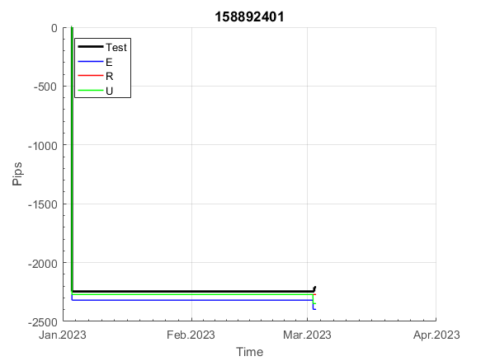
 |  |  |  |  |  |  |  |  |  |  |  |  |  |  |  |  |  |  |  |  |  |  |  | 0.9999750251
 |  |  |  |  |  |  |  |  |  |  |  |  |  |  |  |  |  |  |  |  |  |  |  | #DIV/0!
 |  |  |  |  |  |  |  |  |  |  |  |  |  |  |  |  |  |  |  |  |  |  |  | #DIV/0!
 |  |  |  |  |  |  |  |  |  |  |  |  |  |  |  |  |  |  |  |  |  |  |  | #DIV/0!

161
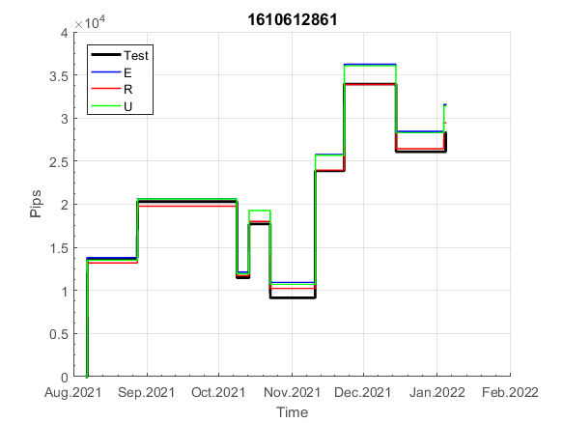
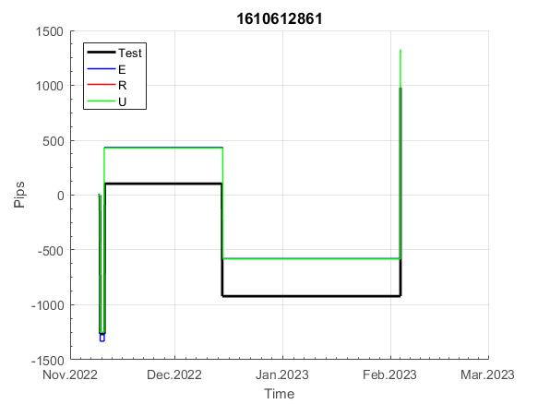
INFO | SymPer | Pip/Y | Trd/Y | RF=MaxPrf/Y/DD | PF | DD/LastDD | iDD | MO/Spred | SD | MO/SD | iRF=MaxPrf/iDD | W/L*W% | = | RISK=PF*RF | Magic | Mod | HL | HLk | TR | TRk | IN | Ik | Del | BrkBck | Inv | D | Iprice | S | P | PM1 | PM2 | Tk | TS | Out | OTr | Oprc | OD | Oprf | Wknd | A | a | AtrLim | tk | T0 | T1 | tp | start | 2004-01-01 | 2004-01-05 | 2004-01-06 | 2004-01-07 | 2004-01-08 | 2004-01-12 | 2004-01-13 | 2004-01-14 | 2004-01-15 | 2004-01-19 | 2004-01-20 | 2004-01-21 | 2004-01-22 | 2004-01-26 | 2004-01-27 | 2004-01-28 | 2004-01-29 | 2004-02-02 | 2004-02-03 | 2004-02-04 | 2004-02-05 | 2004-02-09 | 2004-02-10 | 2004-02-11 | 2004-02-12 | 2004-02-16 | 2004-02-17 | 2004-02-18 | 2004-02-19 | 2004-02-23 | 2004-02-24 | 2004-02-25 | 2004-02-26 | 2004-03-01 | 2004-03-02 | 2004-03-03 | 2004-03-04 | 2004-03-08 | 2004-03-09 | 2004-03-10 | 2004-03-11 | 2004-03-15 | 2004-03-16 | 2004-03-17 | 2004-03-18 | 2004-03-22 | 2004-03-23 | 2004-03-24 | 2004-03-25 | 2004-03-29 | 2004-03-30 | 2004-03-31 | 2004-04-01 | 2004-04-05 | 2004-04-06 | 2004-04-07 | 2004-04-08 | 2004-04-12 | 2004-04-13 | 2004-04-14 | 2004-04-15 | 2004-04-19 | 2004-04-20 | 2004-04-21 | 2004-04-22 | 2004-04-26 | 2004-04-27 | 2004-04-28 | 2004-04-29 | 2004-05-03 | 2004-05-04 | 2004-05-05 | 2004-05-06 | 2004-05-10 | 2004-05-11 | 2004-05-12 | 2004-05-13 | 2004-05-17 | 2004-05-18 | 2004-05-19 | 2004-05-20 | 2004-05-24 | 2004-05-25 | 2004-05-26 | 2004-05-27 | 2004-05-31 | 2004-06-11 | 2004-06-14 | 2004-06-15 | 2004-06-16 | 2004-06-17 | 2004-06-18 | 2004-06-21 | 2004-06-22 | 2004-06-23 | 2004-06-24 | 2004-06-25 | 2004-06-28 | 2004-06-29 | 2004-06-30 | 2004-07-01 | 2004-07-02 | 2004-07-06 | 2004-07-07 | 2004-07-08 | 2004-07-09 | 2004-07-12 | 2004-07-13 | 2004-07-14 | 2004-07-15 | 2004-07-16 | 2004-07-19 | 2004-07-20 | 2004-07-21 | 2004-07-22 | 2004-07-23 | 2004-07-26 | 2004-07-27 | 2004-07-28 | 2004-07-29 | 2004-07-30 | 2004-08-02 | 2004-08-03 | 2004-08-04 | 2004-08-05 | 2004-08-06 | 2004-08-09 | 2004-08-10 | 2004-08-11 | 2004-08-12 | 2004-08-13 | 2004-08-16 | 2004-08-17 | 2004-08-18 | 2004-08-19 | 2004-08-20 | 2004-08-23 | 2004-08-24 | 2004-08-25 | 2004-08-26 | 2004-08-27 | 2004-08-30 | 2004-08-31 | 2004-09-01 | 2004-09-02 | 2004-09-03 | 2004-09-07 | 2004-09-08 | 2004-09-09 | 2004-09-10 | 2004-09-13 | 2004-09-14 | 2004-09-15 | 2004-09-16 | 2004-09-17 | 2004-09-20 | 2004-09-21 | 2004-09-22 | 2004-09-23 | 2004-09-24 | 2004-09-27 | 2004-09-28 | 2004-09-29 | 2004-09-30 | 2004-10-01 | 2004-10-04 | 2004-10-05 | 2004-10-06 | 2004-10-07 | 2004-10-08 | 2004-10-11 | 2004-10-12 | 2004-10-13 | 2004-10-14 | 2004-10-15 | 2004-10-18 | 2004-10-19 | 2004-10-20 | 2004-10-21 | 2004-10-22 | 2004-10-25 | 2004-10-26 | 2004-10-27 | 2004-10-28 | 2004-10-29 | 2004-11-01 | 2004-11-02 | 2004-11-03 | 2004-11-04 | 2004-11-05 | 2004-11-08 | 2004-11-09 | 2004-11-10 | 2004-11-11 | 2004-11-12 | 2004-11-15 | 2004-11-16 | 2004-11-17 | 2004-11-18 | 2004-11-19 | 2004-11-22 | 2004-11-23 | 2004-11-24 | 2004-11-26 | 2004-11-29 | 2004-11-30 | 2004-12-01
FA$T200.925 2004.06.17-2023.05.01, Sprd=100, StpLev=100, Swaps=-14.31, OPT-2010.01.04-2019.12.30 | XAUUSD60 | 160 | 10 | 0.29 | 1.77 | 594_252 | 1059 | 0.16 | 58 | 2.7 | 16 | 1.3*59 = | 75 | 0.5 | 1610612861 | 2 | 4 | 5 | 7 | 5 | 7 | 4 | 1 | 0 | 0 | 1 | 1 | 3 | 4 | 0 | 0 | -1 | 1 | 1 | 1 | 1 | 0 | 2 | 2 | 15 | 3 | 0 | 3 | 1 | 4 | 3 |  | 0 | 0 | 0 | 0 | 0 | 0 | 0 | 0 | 0 | 0 | 0 | 0 | 0 | -21 | -21 | -21 | -21 | -21 | -21 | -21 | -21 | -21 | -21 | -21 | -21 | -21 | -21 | -21 | -21 | -21 | -21 | -21 | -21 | -21 | -21 | -21 | -21 | -21 | -21 | -21 | -21 | -21 | -21 | -21 | -21 | -21 | -21 | -21 | -21 | -21 | -21 | -21 | -21 | -21 | -21 | -21 | -21 | -21 | -21 | -21 | -21 | -21 | -21 | -21 | -21 | -21 | -21 | -21 | -21 | -21 | -21 | -21 | -21 | -21 | -21 | -21 | -21 | -21 | -21 | -21 | -21 | -21 | -21 | -21 | -21 | -21 | -21 | -21 | -21 | -21 | -21 | -21 | -21 | -21 | -21 | -21 | -21 | -21 | -21 | -21 | -21 | -21 | -21 | -21 | -21 | -21 | -21 | -21 | -21 | -21 | -21 | -21 | -21 | -21 | -21 | -21 | -21 | -21 | -21 | -21 | -21 | -21 | -21 | -21 | -21 | -21 | -21 | -21 | -21 | -21 | -21 | -21 | -21 | -21 | -21 | -21 | -21 | -21 | -21 | -21 | -21 | -42 | -42 | -42 | -59 | -59 | -59 | -59 | -59 | -59 | -59 | -59 | -59 | -59 | -59 | -59 | -59 | -59 | -59 | -59 | -59 | -59 | -59 | -59 | -59 | -59 | -59 | -59 | -59 | -59 | -59 | -59 | -59 | -59 | -59 | -59 | -59 | -59 | -59 | -59 | -59 | -59 | -59 | -59 | -59 | -59 | -59 | -75 | -75 | -75 | -75 | -75 | -75 | -75 | -75 | -75 | -75 | -75 | -75 | -75 | -75 | -75 | -75 | -75 | -75 | -75 | -75
FA$T200.925 2004.06.17-2023.04.06, Sprd=100, StpLev=100, Swaps=-13.14, OPT-2010.01.04-2019.12.30 | XAUUSD60 | 174 | 10 | 0.29 | 1.89 | 598_0 | 1054 | 0.17 | 57 | 3 | 16 | 1.3*60 = | 79 | 1.6 | 1610612861 | 2 | 4 | 5 | 7 | 5 | 7 | 4 | 1 | 0 | 0 | 1 | 1 | 3 | 4 | 0 | 0 | -1 | 1 | 1 | 1 | 1 | 0 | 2 | 2 | 15 | 3 | 0 | 3 | 1 | 4 | 3 |  | 0 | 0 | 0 | 0 | 0 | 0 | 0 | 0 | 0 | 0 | 0 | 0 | 0 | -21 | -21 | -21 | -21 | -21 | -21 | -21 | -21 | -21 | -21 | -21 | -21 | -21 | -21 | -21 | -21 | -21 | -21 | -21 | -21 | -21 | -21 | -21 | -21 | -21 | -21 | -21 | -21 | -21 | -21 | -21 | -21 | -21 | -21 | -21 | -21 | -21 | -21 | -21 | -21 | -21 | -21 | -21 | -21 | -21 | -21 | -21 | -21 | -21 | -21 | -21 | -21 | -21 | -21 | -21 | -21 | -21 | -21 | -21 | -21 | -21 | -21 | -21 | -21 | -21 | -21 | -21 | -21 | -21 | -21 | -21 | -21 | -21 | -21 | -21 | -21 | -21 | -21 | -21 | -21 | -21 | -21 | -21 | -21 | -21 | -21 | -21 | -21 | -21 | -21 | -21 | -21 | -21 | -21 | -21 | -21 | -21 | -21 | -21 | -21 | -21 | -21 | -21 | -21 | -21 | -21 | -21 | -21 | -21 | -21 | -21 | -21 | -21 | -21 | -21 | -21 | -21 | -21 | -21 | -21 | -21 | -21 | -21 | -21 | -21 | -21 | -21 | -21 | -42 | -42 | -42 | -59 | -59 | -59 | -59 | -59 | -59 | -59 | -59 | -59 | -59 | -59 | -59 | -59 | -59 | -59 | -59 | -59 | -59 | -59 | -59 | -59 | -59 | -59 | -59 | -59 | -59 | -59 | -59 | -59 | -59 | -59 | -59 | -59 | -59 | -59 | -59 | -59 | -59 | -59 | -59 | -59 | -59 | -59 | -75 | -75 | -75 | -75 | -75 | -75 | -75 | -75 | -75 | -75 | -75 | -75 | -75 | -75 | -75 | -75 | -75 | -75 | -75 | -75

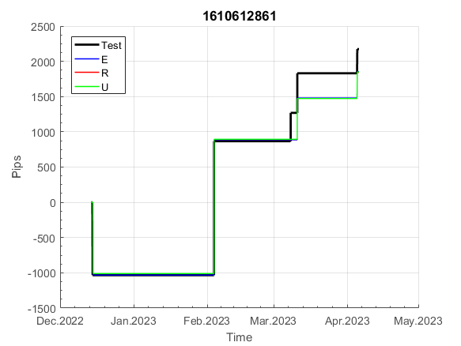
 |  |  |  |  |  |  |  |  |  |  |  |  |  |  |  |  |  |  |  |  |  |  |  | 0.99999922324
 |  |  |  |  |  |  |  |  |  |  |  |  |  |  |  |  |  |  |  |  |  |  |  | #DIV/0!
 |  |  |  |  |  |  |  |  |  |  |  |  |  |  |  |  |  |  |  |  |  |  |  | #DIV/0!
 |  |  |  |  |  |  |  |  |  |  |  |  |  |  |  |  |  |  |  |  |  |  |  | #DIV/0!

180
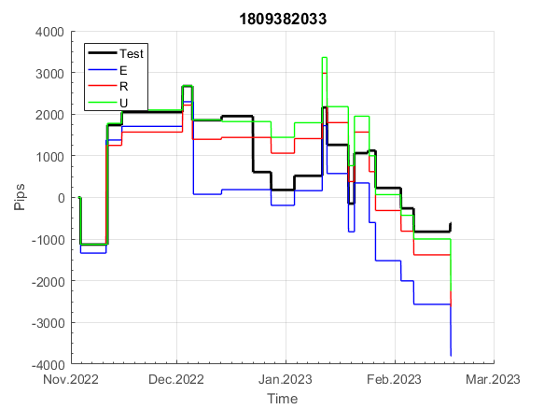
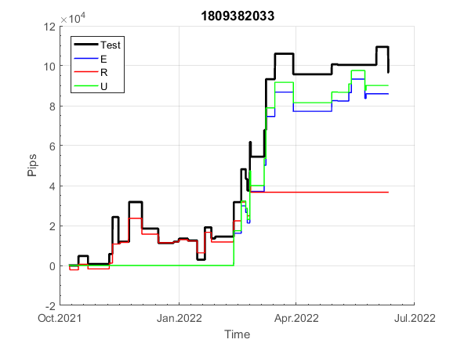
INFO | SymPer | Pip/Y | Trd/Y | RF=MaxPrf/Y/DD | PF | DD/LastDD | iDD | MO/Spred | SD | MO/SD | iRF=MaxPrf/iDD | W/L*W% | = | RISK=PF*RF | Magic | Mod | HL | HLk | TR | TRk | IN | Ik | Del | BrkBck | Inv | D | Iprice | S | P | PM1 | PM2 | Tk | TS | Out | OTr | Oprc | OD | Oprf | Wknd | A | a | AtrLim | tk | T0 | T1 | tp | start | 40182 | 40183 | 2010-01-06 | 2010-01-07 | 2010-01-08 | 2010-01-11 | 2010-01-12 | 2010-01-13 | 2010-01-14 | 2010-01-15 | 2010-01-18 | 2010-01-19 | 2010-01-20 | 2010-01-21 | 2010-01-22 | 2010-01-25 | 2010-01-26 | 2010-01-27 | 2010-01-28 | 2010-01-29 | 2010-02-01 | 2010-02-02 | 2010-02-03 | 2010-02-04 | 2010-02-05 | 2010-02-08 | 2010-02-09 | 2010-02-10 | 2010-02-11 | 2010-02-12 | 2010-02-15 | 2010-02-16 | 2010-02-17 | 2010-02-18 | 2010-02-19 | 2010-02-22 | 2010-02-23 | 2010-02-24 | 2010-02-25 | 2010-02-26 | 2010-03-01 | 2010-03-02 | 2010-03-03 | 2010-03-04 | 2010-03-05 | 2010-03-08 | 2010-03-09 | 2010-03-10 | 2010-03-11 | 2010-03-12 | 2010-03-15 | 2010-03-16 | 2010-03-17 | 2010-03-18 | 2010-03-19 | 2010-03-22 | 2010-03-23 | 2010-03-24 | 2010-03-25 | 2010-03-26 | 2010-03-29 | 2010-03-30 | 2010-03-31 | 2010-04-01 | 2010-04-02 | 2010-04-05 | 2010-04-06 | 2010-04-07 | 2010-04-08 | 2010-04-09 | 2010-04-12 | 2010-04-13 | 2010-04-14 | 2010-04-15 | 2010-04-16 | 2010-04-19 | 2010-04-20 | 2010-04-21 | 2010-04-23 | 2010-04-26 | 2010-04-27 | 2010-04-28 | 2010-04-29 | 2010-04-30 | 2010-05-03 | 2010-05-04 | 2010-05-05 | 2010-05-06 | 2010-05-07 | 2010-05-10 | 2010-05-11 | 2010-05-12 | 2010-05-13 | 2010-05-14 | 2010-05-17 | 2010-05-18 | 2010-05-19 | 2010-05-20 | 2010-05-21 | 2010-05-24 | 2010-05-25 | 2010-05-26 | 2010-05-27 | 2010-05-28 | 2010-05-31 | 2010-06-01 | 2010-06-02 | 2010-06-03 | 2010-06-04 | 2010-06-07 | 2010-06-08 | 2010-06-09 | 2010-06-10 | 2010-06-11 | 2010-06-14 | 2010-06-15 | 2010-06-16 | 2010-06-17 | 2010-06-18 | 2010-06-21 | 2010-06-22 | 2010-06-23 | 2010-06-24 | 2010-06-25 | 2010-06-28 | 2010-06-29 | 2010-06-30 | 2010-07-01 | 2010-07-02 | 2010-07-05 | 2010-07-06 | 2010-07-07 | 2010-07-08 | 2010-07-09 | 2010-07-12 | 2010-07-13 | 2010-07-14 | 2010-07-15 | 2010-07-16 | 2010-07-19 | 2010-07-20 | 2010-07-21 | 2010-07-22 | 2010-07-23 | 2010-07-26 | 2010-07-27 | 2010-07-28 | 2010-07-29 | 2010-07-30 | 2010-08-02 | 2010-08-03 | 2010-08-04 | 2010-08-05 | 2010-08-06 | 2010-08-09 | 2010-08-10 | 2010-08-11 | 2010-08-12 | 2010-08-13 | 2010-08-16 | 2010-08-17 | 2010-08-18 | 2010-08-19 | 2010-08-20 | 2010-08-23 | 2010-08-24 | 2010-08-25 | 2010-08-26 | 2010-08-27 | 2010-08-30 | 2010-08-31 | 2010-09-01 | 2010-09-02 | 2010-09-03 | 2010-09-06 | 2010-09-07 | 2010-09-08 | 2010-09-09 | 2010-09-10 | 2010-09-13 | 2010-09-14 | 2010-09-15 | 2010-09-16 | 2010-09-17 | 2010-09-20 | 2010-09-21 | 2010-09-22 | 2010-09-23 | 2010-09-24 | 2010-09-27 | 2010-09-28 | 2010-09-29 | 2010-09-30 | 2010-10-01 | 2010-10-04 | 2010-10-05 | 2010-10-06 | 2010-10-08 | 2010-10-11 | 2010-10-12 | 2010-10-13 | 2010-10-14 | 2010-10-15 | 2010-10-18 | 2010-10-19 | 2010-10-20 | 2010-10-21
FA$T200.925 2004.06.17-2023.05.01, Sprd=100, StpLev=100, Swaps=-14.31, OPT-2010.01.04-2019.12.30 | XAUUSD60 | 426 | 46 | 0.3 | 1.32 | 1407_145 | 3288 | 0.09 | 69 | 1.3 | 3 | 1.4*49 = | 70 | 0.4 | 1809382033 | 1 | 4 | 6 | -5 | 7 | 4 | 2 | 1 | 0 | 1 | -2 | 2 | 5 | 5 | 0 | 3 | 3 | 0 | 1 | 0 | 2 | 1 | -2 | 0 | 15 | 5 | 0 | 0 | 8 | 8 | 1 |  | 0 | 0 | 0 | 0 | 0 | 0 | 0 | 0 | 0 | 0 | 0 | 0 | 0 | 0 | 0 | -12 | -5 | -26 | -26 | -26 | -26 | -26 | -62 | -62 | -62 | -62 | -84 | -78 | -78 | -78 | -78 | -78 | -78 | -78 | -78 | -78 | -78 | -78 | -78 | -78 | -78 | -78 | -78 | -91 | -131 | -146 | -132 | -132 | -132 | -132 | -132 | -132 | -132 | -132 | -132 | -132 | -149 | -145 | -102 | -102 | -102 | -102 | -102 | -102 | -102 | -102 | -102 | -102 | -102 | -102 | -102 | -102 | -124 | -130 | -121 | -59 | -59 | -70 | -78 | -98 | -104 | -73 | -73 | -73 | -73 | -73 | -73 | -73 | -83 | -104 | -140 | -118 | -82 | -82 | -82 | -82 | -109 | -109 | -109 | -117 | -124 | -161 | -172 | -143 | -143 | -166 | -143 | -160 | -163 | -136 | -139 | -133 | -126 | -126 | -126 | -142 | -163 | -182 | -177 | -195 | -195 | -195 | -191 | -191 | -191 | -191 | -191 | -191 | -191 | -191 | -191 | -191 | -191 | -191 | -191 | -191 | -191 | -191 | -222 | -222 | -222 | -222 | -222 | -222 | -222 | -222 | -222 | -222 | -222 | -222 | -222 | -222 | -222 | -222 | -222 | -222 | -222 | -222 | -222 | -222 | -234 | -256 | -250 | -246 | -283 | -283 | -302 | -297 | -275 | -294 | -327 | -342 | -313 | -337 | -360 | -397 | -397 | -397 | -397 | -397 | -397 | -397 | -408 | -386 | -386 | -408 | -379 | -379 | -379 | -379 | -379 | -383 | -376 | -363 | -363 | -363 | -363 | -363 | -363 | -363 | -383 | -383 | -383 | -383 | -383 | -383 | -383
FA$T200.925 2004.06.17-2023.04.06, Sprd=100, StpLev=100, Swaps=-13.14, OPT-2010.01.04-2019.12.30 | XAUUSD60 | 426 | 46 | 0.3 | 1.32 | 1432_0 | 3357 | 0.09 | 69 | 1.3 | 3 | 1.4*49 = | 70 | 1 | 1809382033 | 1 | 4 | 6 | -5 | 7 | 4 | 2 | 1 | 0 | 1 | -2 | 2 | 5 | 5 | 0 | 3 | 3 | 0 | 1 | 0 | 2 | 1 | -2 | 0 | 15 | 5 | 0 | 0 | 8 | 8 | 1 |  | 0 | 0 | 0 | 0 | 0 | 0 | 0 | 0 | 0 | 0 | 0 | 0 | 0 | 0 | 0 | -12 | -6 | -27 | -27 | -27 | -27 | -27 | -63 | -63 | -63 | -63 | -85 | -78 | -78 | -78 | -78 | -78 | -78 | -78 | -78 | -78 | -78 | -78 | -78 | -78 | -78 | -78 | -78 | -92 | -132 | -148 | -134 | -134 | -134 | -134 | -134 | -134 | -134 | -134 | -134 | -134 | -150 | -146 | -103 | -103 | -103 | -103 | -103 | -103 | -103 | -103 | -103 | -103 | -103 | -103 | -103 | -103 | -125 | -131 | -122 | -60 | -60 | -71 | -80 | -100 | -106 | -75 | -75 | -75 | -75 | -75 | -75 | -75 | -85 | -107 | -143 | -122 | -86 | -86 | -86 | -86 | -113 | -113 | -113 | -120 | -128 | -165 | -177 | -147 | -147 | -171 | -147 | -165 | -168 | -141 | -144 | -138 | -131 | -131 | -131 | -147 | -168 | -188 | -184 | -202 | -202 | -202 | -198 | -198 | -198 | -198 | -198 | -198 | -198 | -198 | -198 | -198 | -198 | -198 | -198 | -198 | -198 | -198 | -229 | -229 | -229 | -229 | -229 | -229 | -229 | -229 | -229 | -229 | -229 | -229 | -229 | -229 | -229 | -229 | -229 | -229 | -229 | -229 | -229 | -229 | -241 | -262 | -256 | -252 | -289 | -289 | -308 | -303 | -281 | -300 | -334 | -349 | -322 | -346 | -369 | -406 | -406 | -406 | -406 | -406 | -406 | -406 | -417 | -396 | -396 | -418 | -389 | -389 | -389 | -389 | -389 | -394 | -386 | -372 | -372 | -372 | -372 | -372 | -372 | -372 | -393 | -393 | -393 | -393 | -393 | -393 | -393

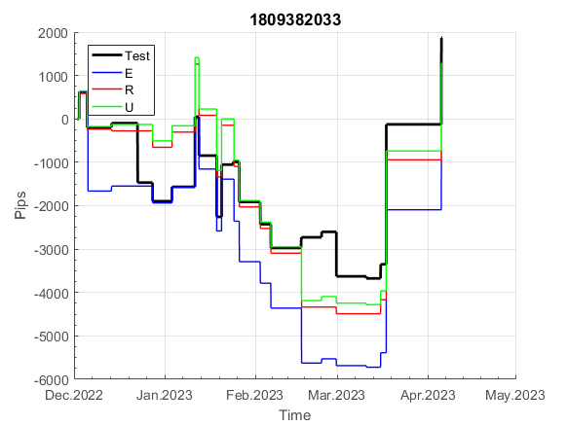
 |  |  |  |  |  |  |  |  |  |  |  |  |  |  |  |  |  |  |  |  |  |  |  | 0.99999438865
 |  |  |  |  |  |  |  |  |  |  |  |  |  |  |  |  |  |  |  |  |  |  |  | #DIV/0!
 |  |  |  |  |  |  |  |  |  |  |  |  |  |  |  |  |  |  |  |  |  |  |  | #DIV/0!
 |  |  |  |  |  |  |  |  |  |  |  |  |  |  |  |  |  |  |  |  |  |  |  | #DIV/0!

262
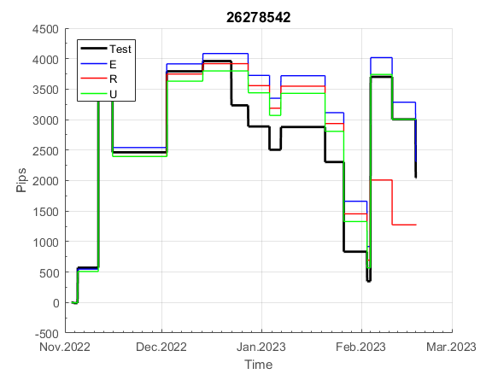
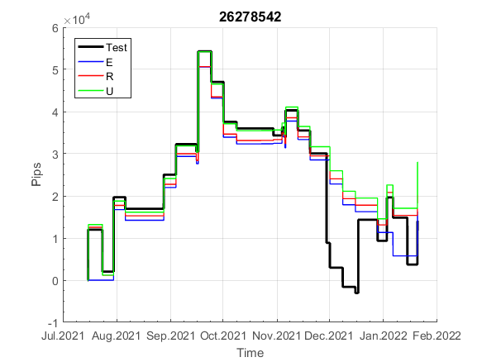
INFO | SymPer | Pip/Y | Trd/Y | RF=MaxPrf/Y/DD | PF | DD/LastDD | iDD | MO/Spred | SD | MO/SD | iRF=MaxPrf/iDD | W/L*W% | = | RISK=PF*RF | Magic | Mod | HL | HLk | TR | TRk | IN | Ik | Del | BrkBck | Inv | D | Iprice | S | P | PM1 | PM2 | Tk | TS | Out | OTr | Oprc | OD | Oprf | Wknd | A | a | AtrLim | tk | T0 | T1 | tp | start | 2004-01-01 | 2004-01-05 | 2004-01-06 | 2004-01-07 | 2004-01-08 | 2004-01-12 | 2004-01-13 | 2004-01-14 | 2004-01-15 | 2004-01-19 | 2004-01-20 | 2004-01-21 | 2004-01-22 | 2004-01-26 | 2004-01-27 | 2004-01-28 | 2004-01-29 | 2004-02-02 | 2004-02-03 | 2004-02-04 | 2004-02-05 | 2004-02-09 | 2004-02-10 | 2004-02-11 | 2004-02-12 | 2004-02-16 | 2004-02-17 | 2004-02-18 | 2004-02-19 | 2004-02-23 | 2004-02-24 | 2004-02-25 | 2004-02-26 | 2004-03-01 | 2004-03-02 | 2004-03-03 | 2004-03-04 | 2004-03-08 | 2004-03-09 | 2004-03-10 | 2004-03-11 | 2004-03-15 | 2004-03-16 | 2004-03-17 | 2004-03-18 | 2004-03-22 | 2004-03-23 | 2004-03-24 | 2004-03-25 | 2004-03-29 | 2004-03-30 | 2004-03-31 | 2004-04-01 | 2004-04-05 | 2004-04-06 | 2004-04-07 | 2004-04-08 | 2004-04-12 | 2004-04-13 | 2004-04-14 | 2004-04-15 | 2004-04-19 | 2004-04-20 | 2004-04-21 | 2004-04-22 | 2004-04-26 | 2004-04-27 | 2004-04-28 | 2004-04-29 | 2004-05-03 | 2004-05-04 | 2004-05-05 | 2004-05-06 | 2004-05-10 | 2004-05-11 | 2004-05-12 | 2004-05-13 | 2004-05-17 | 2004-05-18 | 2004-05-19 | 2004-05-20 | 2004-05-24 | 2004-05-25 | 2004-05-26 | 2004-05-27 | 2004-05-31 | 2004-06-11 | 2004-06-14 | 2004-06-15 | 2004-06-16 | 2004-06-17 | 2004-06-18 | 2004-06-21 | 2004-06-22 | 2004-06-23 | 2004-06-24 | 2004-06-25 | 2004-06-28 | 2004-06-29 | 2004-06-30 | 2004-07-01 | 2004-07-02 | 2004-07-06 | 2004-07-07 | 2004-07-08 | 2004-07-09 | 2004-07-12 | 2004-07-13 | 2004-07-14 | 2004-07-15 | 2004-07-16 | 2004-07-19 | 2004-07-20 | 2004-07-21 | 2004-07-22 | 2004-07-23 | 2004-07-26 | 2004-07-27 | 2004-07-28 | 2004-07-29 | 2004-07-30 | 2004-08-02 | 2004-08-03 | 2004-08-04 | 2004-08-05 | 2004-08-06 | 2004-08-09 | 2004-08-10 | 2004-08-11 | 2004-08-12 | 2004-08-13 | 2004-08-16 | 2004-08-17 | 2004-08-18 | 2004-08-19 | 2004-08-20 | 2004-08-23 | 2004-08-24 | 2004-08-25 | 2004-08-26 | 2004-08-27 | 2004-08-30 | 2004-08-31 | 2004-09-01 | 2004-09-02 | 2004-09-03 | 2004-09-07 | 2004-09-08 | 2004-09-09 | 2004-09-10 | 2004-09-13 | 2004-09-14 | 2004-09-15 | 2004-09-16 | 2004-09-17 | 2004-09-20 | 2004-09-21 | 2004-09-22 | 2004-09-23 | 2004-09-24 | 2004-09-27 | 2004-09-28 | 2004-09-29 | 2004-09-30 | 2004-10-01 | 2004-10-04 | 2004-10-05 | 2004-10-06 | 2004-10-07 | 2004-10-08 | 2004-10-11 | 2004-10-12 | 2004-10-13 | 2004-10-14 | 2004-10-15 | 2004-10-18 | 2004-10-19 | 2004-10-20 | 2004-10-21 | 2004-10-22 | 2004-10-25 | 2004-10-26 | 2004-10-27 | 2004-10-28 | 2004-10-29 | 2004-11-01 | 2004-11-02 | 2004-11-03 | 2004-11-04 | 2004-11-05 | 2004-11-08 | 2004-11-09 | 2004-11-10 | 2004-11-11 | 2004-11-12 | 2004-11-15 | 2004-11-16 | 2004-11-17 | 2004-11-18 | 2004-11-19 | 2004-11-22 | 2004-11-23 | 2004-11-24 | 2004-11-26 | 2004-11-29 | 2004-11-30 | 2004-12-01
FA$T200.925 2004.06.17-2023.05.01, Sprd=100, StpLev=100, Swaps=-14.31, OPT-2010.01.03-2019.04.32 | XAUUSD60 | 449 | 40 | 0.47 | 1.39 | 967_182 | 2614 | 0.11 | 73 | 1.5 | 4 | 1.6*47 = | 76 | 0.6 | 26278542 | 0 | 5 | 7 | 0 | 5 | -1 | 6 | 1 | 0 | 0 | 4 | 3 | 5 | 7 | 1 | 4 | 3 | 0 | 0 | 0 | 1 | 3 | 1 | 2 | 15 | 5 | 0 | 0 | 8 | 7 | 0 |  | 0 | 0 | 0 | 0 | 0 | 0 | 0 | 0 | 0 | 0 | 0 | 0 | 0 | -30 | -44 | -57 | -42 | -57 | -85 | -85 | -85 | -85 | -85 | -85 | -85 | -85 | -111 | -111 | -131 | -131 | -131 | -131 | -131 | -131 | -131 | -131 | -131 | -86 | -86 | -86 | -86 | -86 | -86 | -88 | -88 | -105 | -115 | -115 | -115 | -115 | -115 | -132 | -132 | -132 | -132 | -132 | -147 | -143 | -116 | -116 | -116 | -116 | -116 | -116 | -116 | -164 | -164 | -177 | -162 | -162 | -171 | -171 | -171 | -171 | -171 | -171 | -171 | -186 | -198 | -198 | -198 | -194 | -194 | -217 | -217 | -217 | -217 | -217 | -229 | -227 | -219 | -219 | -214 | -214 | -259 | -259 | -287 | -307 | -300 | -304 | -314 | -302 | -310 | -330 | -330 | -330 | -360 | -371 | -385 | -344 | -358 | -351 | -351 | -351 | -351 | -351 | -351 | -371 | -376 | -376 | -376 | -386 | -314 | -314 | -314 | -314 | -314 | -314 | -314 | -314 | -314 | -314 | -314 | -329 | -311 | -318 | -291 | -269 | -250 | -220 | -220 | -247 | -247 | -247 | -247 | -247 | -247 | -247 | -247 | -247 | -268 | -276 | -273 | -299 | -299 | -299 | -328 | -328 | -328 | -328 | -328 | -328 | -348 | -348 | -348 | -348 | -375 | -368 | -368 | -368 | -394 | -394 | -394 | -394 | -394 | -394 | -394 | -394 | -394 | -394 | -394 | -394 | -403 | -381 | -363 | -363 | -363 | -363 | -363 | -378 | -371 | -371 | -371 | -371 | -371 | -371 | -371 | -371 | -371 | -390 | -384 | -384 | -384 | -416 | -416 | -416 | -416
FA$T200.925 2004.06.17-2023.04.06, Sprd=100, StpLev=100, Swaps=-13.14, OPT-2010.01.03-2019.04.32 | XAUUSD60 | 450 | 40 | 0.47 | 1.38 | 970_151 | 2630 | 0.11 | 73 | 1.5 | 4 | 1.6*47 = | 76 | 0.5 | 26278542 | 0 | 5 | 7 | 0 | 5 | -1 | 6 | 1 | 0 | 0 | 4 | 3 | 5 | 7 | 1 | 4 | 3 | 0 | 0 | 0 | 1 | 3 | 1 | 2 | 15 | 5 | 0 | 0 | 8 | 7 | 0 |  | 0 | 0 | 0 | 0 | 0 | 0 | 0 | 0 | 0 | 0 | 0 | 0 | 0 | -30 | -43 | -56 | -42 | -57 | -85 | -85 | -85 | -85 | -85 | -85 | -85 | -85 | -112 | -112 | -132 | -132 | -132 | -132 | -132 | -132 | -132 | -132 | -132 | -87 | -87 | -87 | -87 | -87 | -87 | -88 | -88 | -105 | -116 | -116 | -116 | -116 | -116 | -133 | -133 | -133 | -133 | -133 | -148 | -143 | -116 | -116 | -116 | -116 | -116 | -116 | -116 | -164 | -164 | -177 | -163 | -163 | -171 | -171 | -171 | -171 | -171 | -171 | -171 | -186 | -199 | -199 | -199 | -195 | -195 | -218 | -218 | -218 | -218 | -218 | -230 | -230 | -222 | -222 | -217 | -217 | -262 | -262 | -291 | -311 | -303 | -307 | -316 | -305 | -313 | -334 | -334 | -334 | -363 | -374 | -389 | -348 | -362 | -355 | -355 | -355 | -355 | -355 | -355 | -375 | -381 | -381 | -381 | -391 | -319 | -319 | -319 | -319 | -319 | -319 | -319 | -319 | -319 | -319 | -319 | -334 | -317 | -324 | -295 | -273 | -254 | -224 | -224 | -250 | -250 | -250 | -250 | -250 | -250 | -250 | -250 | -250 | -272 | -280 | -277 | -303 | -303 | -303 | -332 | -332 | -332 | -332 | -332 | -332 | -352 | -352 | -352 | -352 | -379 | -372 | -372 | -372 | -397 | -397 | -397 | -397 | -397 | -397 | -397 | -397 | -397 | -397 | -397 | -397 | -406 | -385 | -367 | -367 | -367 | -367 | -367 | -382 | -374 | -374 | -374 | -374 | -374 | -374 | -374 | -374 | -374 | -393 | -387 | -387 | -387 | -420 | -420 | -420 | -420

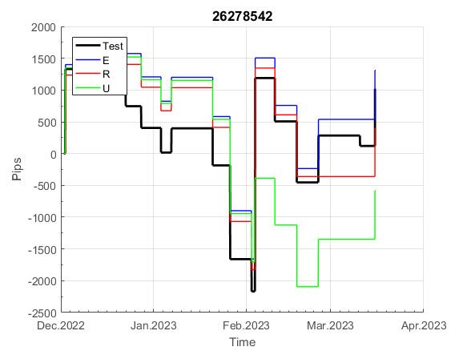
 |  |  |  |  |  |  |  |  |  |  |  |  |  |  |  |  |  |  |  |  |  |  |  | 0.99999692831
 |  |  |  |  |  |  |  |  |  |  |  |  |  |  |  |  |  |  |  |  |  |  |  | #DIV/0!
 |  |  |  |  |  |  |  |  |  |  |  |  |  |  |  |  |  |  |  |  |  |  |  | #DIV/0!
 |  |  |  |  |  |  |  |  |  |  |  |  |  |  |  |  |  |  |  |  |  |  |  | #DIV/0!

766
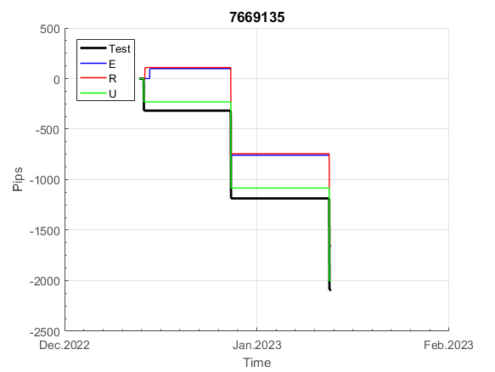
INFO | SymPer | Pip/Y | Trd/Y | RF=MaxPrf/Y/DD | PF | DD/LastDD | iDD | MO/Spred | SD | MO/SD | iRF=MaxPrf/iDD | W/L*W% | = | RISK=PF*RF | Magic | Mod | HL | HLk | TR | TRk | IN | Ik | Del | BrkBck | Inv | D | Iprice | S | P | PM1 | PM2 | Tk | TS | Out | OTr | Oprc | OD | Oprf | Wknd | A | a | AtrLim | tk | T0 | T1 | tp | start | 37987 | 37991 | 2004-01-06 | 2004-01-07 | 2004-01-08 | 2004-01-12 | 2004-01-13 | 2004-01-14 | 2004-01-15 | 2004-01-19 | 2004-01-20 | 2004-01-21 | 2004-01-22 | 2004-01-26 | 2004-01-27 | 2004-01-28 | 2004-01-29 | 2004-02-02 | 2004-02-03 | 2004-02-04 | 2004-02-05 | 2004-02-09 | 2004-02-10 | 2004-02-11 | 2004-02-12 | 2004-02-16 | 2004-02-17 | 2004-02-18 | 2004-02-19 | 2004-02-23 | 2004-02-24 | 2004-02-25 | 2004-02-26 | 2004-03-01 | 2004-03-02 | 2004-03-03 | 2004-03-04 | 2004-03-08 | 2004-03-09 | 2004-03-10 | 2004-03-11 | 2004-03-15 | 2004-03-16 | 2004-03-17 | 2004-03-18 | 2004-03-22 | 2004-03-23 | 2004-03-24 | 2004-03-25 | 2004-03-29 | 2004-03-30 | 2004-03-31 | 2004-04-01 | 2004-04-05 | 2004-04-06 | 2004-04-07 | 2004-04-08 | 2004-04-12 | 2004-04-13 | 2004-04-14 | 2004-04-15 | 2004-04-19 | 2004-04-20 | 2004-04-21 | 2004-04-22 | 2004-04-26 | 2004-04-27 | 2004-04-28 | 2004-04-29 | 2004-05-03 | 2004-05-04 | 2004-05-05 | 2004-05-06 | 2004-05-10 | 2004-05-11 | 2004-05-12 | 2004-05-13 | 2004-05-17 | 2004-05-18 | 2004-05-19 | 2004-05-20 | 2004-05-24 | 2004-05-25 | 2004-05-26 | 2004-05-27 | 2004-05-31 | 2004-06-11 | 2004-06-14 | 2004-06-15 | 2004-06-16 | 2004-06-17 | 2004-06-18 | 2004-06-21 | 2004-06-22 | 2004-06-23 | 2004-06-24 | 2004-06-25 | 2004-06-28 | 2004-06-29 | 2004-06-30 | 2004-07-01 | 2004-07-02 | 2004-07-06 | 2004-07-07 | 2004-07-08 | 2004-07-09 | 2004-07-12 | 2004-07-13 | 2004-07-14 | 2004-07-15 | 2004-07-16 | 2004-07-19 | 2004-07-20 | 2004-07-21 | 2004-07-22 | 2004-07-23 | 2004-07-26 | 2004-07-27 | 2004-07-28 | 2004-07-29 | 2004-07-30 | 2004-08-02 | 2004-08-03 | 2004-08-04 | 2004-08-05 | 2004-08-06 | 2004-08-09 | 2004-08-10 | 2004-08-11 | 2004-08-12 | 2004-08-13 | 2004-08-16 | 2004-08-17 | 2004-08-18 | 2004-08-19 | 2004-08-20 | 2004-08-23 | 2004-08-24 | 2004-08-25 | 2004-08-26 | 2004-08-27 | 2004-08-30 | 2004-08-31 | 2004-09-01 | 2004-09-02 | 2004-09-03 | 2004-09-07 | 2004-09-08 | 2004-09-09 | 2004-09-10 | 2004-09-13 | 2004-09-14 | 2004-09-15 | 2004-09-16 | 2004-09-17 | 2004-09-20 | 2004-09-21 | 2004-09-22 | 2004-09-23 | 2004-09-24 | 2004-09-27 | 2004-09-28 | 2004-09-29 | 2004-09-30 | 2004-10-01 | 2004-10-04 | 2004-10-05 | 2004-10-06 | 2004-10-07 | 2004-10-08 | 2004-10-11 | 2004-10-12 | 2004-10-13 | 2004-10-14 | 2004-10-15 | 2004-10-18 | 2004-10-19 | 2004-10-20 | 2004-10-21 | 2004-10-22 | 2004-10-25 | 2004-10-26 | 2004-10-27 | 2004-10-28 | 2004-10-29 | 2004-11-01 | 2004-11-02 | 2004-11-03 | 2004-11-04 | 2004-11-05 | 2004-11-08 | 2004-11-09 | 2004-11-10 | 2004-11-11 | 2004-11-12 | 2004-11-15 | 2004-11-16 | 2004-11-17 | 2004-11-18 | 2004-11-19 | 2004-11-22 | 2004-11-23 | 2004-11-24 | 2004-11-26 | 2004-11-29 | 2004-11-30 | 2004-12-01
FA$T200.925 2004.06.17-2023.05.01, Sprd=100, StpLev=100, Swaps=-14.31, OPT-2010.01.04-2021.12.30 | XAUUSD60 | 319 | 22 | 0.48 | 1.51 | 744_744 | 1588 | 0.14 | 75 | 1.9 | 10 | 1.8*47 = | 85 | 0.7 | 7669135 | 2 | 3 | 3 | 2 | 9 | 7 | 4 | 2 | 0 | 0 | 0 | 1 | 3 | 7 | 3 | 1 | 0 | 0 | 0 | 0 | 1 | 2 | 2 | 0 | 15 | 5 | 0 | 0 | 6 | 8 | 1 |  | 0 | 0 | 0 | 0 | 0 | 0 | 0 | 0 | 0 | 0 | 0 | 0 | -12 | -31 | -31 | -31 | -31 | -31 | -31 | -31 | -31 | -31 | -31 | -31 | -31 | -31 | -31 | -31 | -31 | -31 | -31 | -31 | -31 | -31 | -31 | -31 | -31 | -31 | -31 | -31 | -31 | -31 | -31 | -31 | -31 | -31 | -31 | -31 | -31 | -31 | -31 | -31 | -31 | -31 | -31 | -31 | -31 | -31 | -31 | -31 | -31 | -31 | -31 | -31 | -31 | -31 | -31 | -31 | -31 | -31 | -31 | -31 | -31 | -31 | -31 | -31 | -31 | -31 | -31 | -31 | -52 | -52 | -65 | -68 | -68 | -68 | -68 | -68 | -68 | -68 | -68 | -68 | -68 | -68 | -68 | -68 | -68 | -87 | -87 | -87 | -87 | -87 | -87 | -87 | -87 | -87 | -87 | -87 | -87 | -87 | -87 | -87 | -87 | -87 | -87 | -87 | -87 | -87 | -87 | -87 | -87 | -112 | -112 | -112 | -112 | -112 | -112 | -112 | -112 | -112 | -112 | -112 | -112 | -112 | -112 | -112 | -80 | -72 | -63 | -63 | -63 | -63 | -63 | -63 | -82 | -82 | -82 | -82 | -82 | -82 | -82 | -83 | -89 | -76 | -76 | -76 | -76 | -76 | -76 | -76 | -92 | -92 | -92 | -92 | -92 | -92 | -92 | -92 | -92 | -92 | -92 | -92 | -92 | -92 | -92 | -92 | -92 | -92 | -92 | -92 | -92 | -92 | -92 | -92 | -92 | -92 | -92 | -92 | -92 | -92 | -92 | -101 | -89 | -89 | -89 | -89 | -89 | -89 | -89 | -89 | -89 | -89 | -89 | -89 | -89 | -89 | -89
FA$T200.925 2004.06.17-2023.04.06, Sprd=100, StpLev=100, Swaps=-13.14, OPT-2010.01.04-2021.12.30 | XAUUSD60 | 340 | 22 | 0.55 | 1.56 | 646_384 | 1550 | 0.15 | 75 | 2 | 10 | 1.8*48 = | 87 | 1 | 7669135 | 2 | 3 | 3 | 2 | 9 | 7 | 4 | 2 | 0 | 0 | 0 | 1 | 3 | 7 | 3 | 1 | 0 | 0 | 0 | 0 | 1 | 2 | 2 | 0 | 15 | 5 | 0 | 0 | 6 | 8 | 1 |  | 0 | 0 | 0 | 0 | 0 | 0 | 0 | 0 | 0 | 0 | 0 | 0 | -12 | -32 | -32 | -32 | -32 | -32 | -32 | -32 | -32 | -32 | -32 | -32 | -32 | -32 | -32 | -32 | -32 | -32 | -32 | -32 | -32 | -32 | -32 | -32 | -32 | -32 | -32 | -32 | -32 | -32 | -32 | -32 | -32 | -32 | -32 | -32 | -32 | -32 | -32 | -32 | -32 | -32 | -32 | -32 | -32 | -32 | -32 | -32 | -32 | -32 | -32 | -32 | -32 | -32 | -32 | -32 | -32 | -32 | -32 | -32 | -32 | -32 | -32 | -32 | -32 | -32 | -32 | -32 | -53 | -53 | -66 | -68 | -68 | -68 | -68 | -68 | -68 | -68 | -68 | -68 | -68 | -68 | -68 | -68 | -68 | -88 | -88 | -88 | -88 | -88 | -88 | -88 | -88 | -88 | -88 | -88 | -88 | -88 | -88 | -88 | -88 | -88 | -88 | -88 | -88 | -88 | -88 | -88 | -88 | -113 | -113 | -113 | -113 | -113 | -113 | -113 | -113 | -113 | -113 | -113 | -113 | -113 | -113 | -113 | -79 | -71 | -62 | -62 | -62 | -62 | -62 | -62 | -81 | -81 | -81 | -81 | -81 | -81 | -81 | -82 | -88 | -75 | -75 | -75 | -75 | -75 | -75 | -75 | -91 | -91 | -91 | -91 | -91 | -91 | -91 | -91 | -91 | -91 | -91 | -91 | -91 | -91 | -91 | -91 | -91 | -91 | -91 | -91 | -91 | -91 | -91 | -91 | -91 | -91 | -91 | -91 | -91 | -91 | -91 | -100 | -88 | -88 | -88 | -88 | -88 | -88 | -88 | -88 | -88 | -88 | -88 | -88 | -88 | -88 | -88

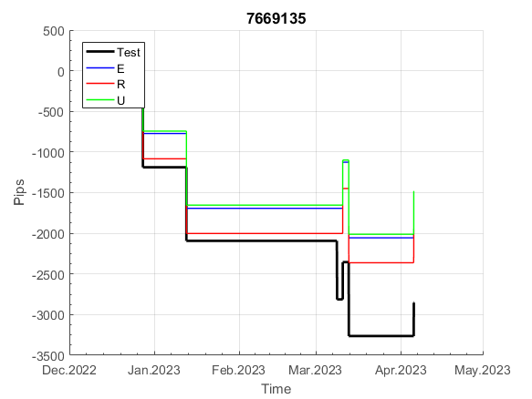
 |  |  |  |  |  |  |  |  |  |  |  |  |  |  |  |  |  |  |  |  |  |  |  | 0.99999939402
 |  |  |  |  |  |  |  |  |  |  |  |  |  |  |  |  |  |  |  |  |  |  |  | #DIV/0!
 |  |  |  |  |  |  |  |  |  |  |  |  |  |  |  |  |  |  |  |  |  |  |  | #DIV/0!
 |  |  |  |  |  |  |  |  |  |  |  |  |  |  |  |  |  |  |  |  |  |  |  | #DIV/0!

973
INFO | SymPer | Pip/Y | Trd/Y | RF=MaxPrf/Y/DD | PF | DD/LastDD | iDD | MO/Spred | SD | MO/SD | iRF=MaxPrf/iDD | W/L*W% | = | RISK=PF*RF | Magic | Mod | HL | HLk | TR | TRk | IN | Ik | Del | BrkBck | Inv | D | Iprice | S | P | PM1 | PM2 | Tk | TS | Out | OTr | Oprc | OD | Oprf | Wknd | A | a | AtrLim | tk | T0 | T1 | tp | start | 2004-01-01 | 2004-01-05 | 2004-01-06 | 2004-01-07 | 2004-01-08 | 2004-01-12 | 2004-01-13 | 2004-01-14 | 2004-01-15 | 2004-01-19 | 2004-01-20 | 2004-01-21 | 2004-01-22 | 2004-01-26 | 2004-01-27 | 2004-01-28 | 2004-01-29 | 2004-02-02 | 2004-02-03 | 2004-02-04 | 2004-02-05 | 2004-02-09 | 2004-02-10 | 2004-02-11 | 2004-02-12 | 2004-02-16 | 2004-02-17 | 2004-02-18 | 2004-02-19 | 2004-02-23 | 2004-02-24 | 2004-02-25 | 2004-02-26 | 2004-03-01 | 2004-03-02 | 2004-03-03 | 2004-03-04 | 2004-03-08 | 2004-03-09 | 2004-03-10 | 2004-03-11 | 2004-03-15 | 2004-03-16 | 2004-03-17 | 2004-03-18 | 2004-03-22 | 2004-03-23 | 2004-03-24 | 2004-03-25 | 2004-03-29 | 2004-03-30 | 2004-03-31 | 2004-04-01 | 2004-04-05 | 2004-04-06 | 2004-04-07 | 2004-04-08 | 2004-04-12 | 2004-04-13 | 2004-04-14 | 2004-04-15 | 2004-04-19 | 2004-04-20 | 2004-04-21 | 2004-04-22 | 2004-04-26 | 2004-04-27 | 2004-04-28 | 2004-04-29 | 2004-05-03 | 2004-05-04 | 2004-05-05 | 2004-05-06 | 2004-05-10 | 2004-05-11 | 2004-05-12 | 2004-05-13 | 2004-05-17 | 2004-05-18 | 2004-05-19 | 2004-05-20 | 2004-05-24 | 2004-05-25 | 2004-05-26 | 2004-05-27 | 2004-05-31 | 2004-06-11 | 2004-06-14 | 2004-06-15 | 2004-06-16 | 2004-06-17 | 2004-06-18 | 2004-06-21 | 2004-06-22 | 2004-06-23 | 2004-06-24 | 2004-06-25 | 2004-06-28 | 2004-06-29 | 2004-06-30 | 2004-07-01 | 2004-07-02 | 2004-07-06 | 2004-07-07 | 2004-07-08 | 2004-07-09 | 2004-07-12 | 2004-07-13 | 2004-07-14 | 2004-07-15 | 2004-07-16 | 2004-07-19 | 2004-07-20 | 2004-07-21 | 2004-07-22 | 2004-07-23 | 2004-07-26 | 2004-07-27 | 2004-07-28 | 2004-07-29 | 2004-07-30 | 2004-08-02 | 2004-08-03 | 2004-08-04 | 2004-08-05 | 2004-08-06 | 2004-08-09 | 2004-08-10 | 2004-08-11 | 2004-08-12 | 2004-08-13 | 2004-08-16 | 2004-08-17 | 2004-08-18 | 2004-08-19 | 2004-08-20 | 2004-08-23 | 2004-08-24 | 2004-08-25 | 2004-08-26 | 2004-08-27 | 2004-08-30 | 2004-08-31 | 2004-09-01 | 2004-09-02 | 2004-09-03 | 2004-09-07 | 2004-09-08 | 2004-09-09 | 2004-09-10 | 2004-09-13 | 2004-09-14 | 2004-09-15 | 2004-09-16 | 2004-09-17 | 2004-09-20 | 2004-09-21 | 2004-09-22 | 2004-09-23 | 2004-09-24 | 2004-09-27 | 2004-09-28 | 2004-09-29 | 2004-09-30 | 2004-10-01 | 2004-10-04 | 2004-10-05 | 2004-10-06 | 2004-10-07 | 2004-10-08 | 2004-10-11 | 2004-10-12 | 2004-10-13 | 2004-10-14 | 2004-10-15 | 2004-10-18 | 2004-10-19 | 2004-10-20 | 2004-10-21 | 2004-10-22 | 2004-10-25 | 2004-10-26 | 2004-10-27 | 2004-10-28 | 2004-10-29 | 2004-11-01 | 2004-11-02 | 2004-11-03 | 2004-11-04 | 2004-11-05 | 2004-11-08 | 2004-11-09 | 2004-11-10 | 2004-11-11 | 2004-11-12 | 2004-11-15 | 2004-11-16 | 2004-11-17 | 2004-11-18 | 2004-11-19 | 2004-11-22 | 2004-11-23 | 2004-11-24 | 2004-11-26 | 2004-11-29 | 2004-11-30 | 2004-12-01
FA$T200.925 2004.06.15-2023.05.01, Sprd=100, StpLev=100, Swaps=-14.31, OPT-2007.01.02-2020.01.02 | XAUUSD30 | 205 | 7 | 0.41 | 2.24 | 561_560 | 959 | 0.3 | 89 | 3.3 | 35 | 1.3*67 = | 88 | 0.9 | 973684048 | 2 | 5 | 5 | 0 | 9 | 6 | 8 | 1 | -1 | 0 | -3 | 1 | 6 | -2 | 0 | 0 | 0 | 0 | 0 | 1 | 2 | 2 | -3 | 1 | 15 | 5 | 0 | 0 | 4 | 7 | 2 |  | 0 | 0 | 0 | 0 | 0 | 0 | 0 | 0 | 0 | 0 | 0 | 0 | 0 | 0 | 0 | 0 | 0 | 0 | 0 | 0 | 0 | 0 | 0 | 0 | 0 | -22 | -76 | -76 | -76 | -76 | -76 | -76 | -76 | -76 | -76 | -76 | -76 | -76 | -76 | -76 | -76 | -76 | -76 | -76 | -76 | -76 | -76 | -76 | -76 | -76 | -76 | -76 | -76 | -76 | -76 | -76 | -76 | -76 | -76 | -76 | -76 | -76 | -76 | -76 | -76 | -76 | -76 | -76 | -76 | -76 | -76 | -76 | -76 | -76 | -76 | -76 | -76 | -76 | -76 | -76 | -76 | -76 | -76 | -76 | -76 | -76 | -121 | -136 | -120 | -120 | -120 | -120 | -120 | -120 | -120 | -120 | -135 | -138 | -120 | -120 | -147 | -83 | -83 | -83 | -83 | -83 | -108 | -121 | -121 | -121 | -121 | -138 | -146 | -91 | -91 | -91 | -91 | -91 | -91 | -91 | -91 | -91 | -91 | -91 | -162 | -174 | -158 | -159 | -155 | -102 | -102 | -102 | -102 | -102 | -102 | -102 | -102 | -102 | -102 | -102 | -119 | -111 | -102 | -102 | -102 | -102 | -102 | -102 | -102 | -102 | -102 | -102 | -102 | -102 | -102 | -102 | -102 | -102 | -102 | -102 | -115 | -107 | -104 | -104 | -104 | -104 | -104 | -104 | -104 | -104 | -104 | -122 | -136 | -131 | -94 | -109 | -131 | -150 | -106 | -106 | -106 | -106 | -106 | -106 | -106 | -126 | -138 | -140 | -118 | -118 | -118 | -118 | -118 | -118 | -118 | -118 | -118 | -118 | -118 | -118 | -118 | -118 | -118 | -118 | -118 | -118 | -118
FA$T200.925 2004.06.15-2023.04.06, Sprd=100, StpLev=100, Swaps=-13.14, OPT-2007.01.02-2020.01.02 | XAUUSD30 | 219 | 7 | 0.44 | 2.45 | 526_282 | 950 | 0.32 | 89 | 3.6 | 36 | 1.5*66 = | 99 | 0.1 | 973684048 | 2 | 5 | 5 | 0 | 9 | 6 | 8 | 1 | -1 | 0 | -3 | 1 | 6 | -2 | 0 | 0 | 0 | 0 | 0 | 1 | 2 | 2 | -3 | 1 | 15 | 5 | 0 | 0 | 4 | 7 | 2 |  | 0 | 0 | 0 | 0 | 0 | 0 | 0 | 0 | 0 | 0 | 0 | 0 | 0 | 0 | 0 | 0 | 0 | 0 | 0 | 0 | 0 | 0 | 0 | 0 | 0 | -22 | -76 | -76 | -76 | -76 | -76 | -76 | -76 | -76 | -76 | -76 | -76 | -76 | -76 | -76 | -76 | -76 | -76 | -76 | -76 | -76 | -76 | -76 | -76 | -76 | -76 | -76 | -76 | -76 | -76 | -76 | -76 | -76 | -76 | -76 | -76 | -76 | -76 | -76 | -76 | -76 | -76 | -76 | -76 | -76 | -76 | -76 | -76 | -76 | -76 | -76 | -76 | -76 | -76 | -76 | -76 | -76 | -76 | -76 | -76 | -76 | -121 | -136 | -120 | -120 | -120 | -120 | -120 | -120 | -120 | -120 | -135 | -139 | -121 | -121 | -148 | -84 | -84 | -84 | -84 | -84 | -109 | -123 | -123 | -123 | -123 | -140 | -148 | -93 | -93 | -93 | -93 | -93 | -93 | -93 | -93 | -93 | -93 | -93 | -164 | -176 | -161 | -162 | -159 | -106 | -106 | -106 | -106 | -106 | -106 | -106 | -106 | -106 | -106 | -106 | -123 | -115 | -106 | -106 | -106 | -106 | -106 | -106 | -106 | -106 | -106 | -106 | -106 | -106 | -106 | -106 | -106 | -106 | -106 | -106 | -119 | -112 | -109 | -109 | -109 | -109 | -109 | -109 | -109 | -109 | -109 | -127 | -141 | -137 | -100 | -115 | -139 | -158 | -114 | -114 | -114 | -114 | -114 | -114 | -114 | -134 | -147 | -150 | -127 | -127 | -127 | -127 | -127 | -127 | -127 | -127 | -127 | -127 | -127 | -127 | -127 | -127 | -127 | -127 | -127 | -127 | -127

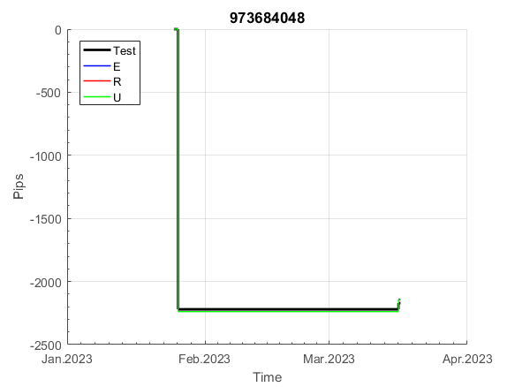
 |  |  |  |  |  |  |  |  |  |  |  |  |  |  |  |  |  |  |  |  |  |  |  | 0.99999514962
 |  |  |  |  |  |  |  |  |  |  |  |  |  |  |  |  |  |  |  |  |  |  |  | #DIV/0!
 |  |  |  |  |  |  |  |  |  |  |  |  |  |  |  |  |  |  |  |  |  |  |  | #DIV/0!
 |  |  |  |  |  |  |  |  |  |  |  |  |  |  |  |  |  |  |  |  |  |  |  | #DIV/0!

